第1次
 | Keuwl | Accelerometer | Data | File | 2016-12-02 | 2011-06-14
Number | Time(s) | X(g) | Y(g) | Z(g) | R（g） | Theta（deg） | Phi（deg）
1 | 0.120000005 | -0.051740136 | 0.8659151 | 0.46370876 | 0.9836218 | 61.87284 | 93.41947
2 | 0.120000005 | -0.117147475 | 0.9371798 | 0.5281399 | 1.0821097 | 60.78652 | 97.125015
3 | 0.15 | -0.1552204 | 0.9401085 | 0.44418418 | 1.0512835 | 65.00646 | 99.375465
4 | 0.15 | -0.09567044 | 0.94206095 | 0.43832684 | 1.0434376 | 65.160385 | 95.79876
5 | 0.18100001 | -0.041977845 | 0.94206095 | 0.45297024 | 1.0461468 | 64.34259 | 92.55139
6 | 0.187 | -0.035144243 | 0.93522733 | 0.45297024 | 1.0397439 | 64.17298 | 92.15206
7 | 0.23200001 | -0.008786061 | 0.9283937 | 0.45687518 | 1.0347594 | 63.79859 | 90.54221
8 | 0.23200001 | 0.013667206 | 0.9117979 | 0.44613665 | 1.0151848 | 63.930344 | 89.14124
9 | 0.24700001 | 0.041977845 | 0.90789294 | 0.48518583 | 1.0302607 | 61.90499 | 87.35272
10 | 0.26700002 | 0.08102701 | 0.88739216 | 0.5261874 | 1.0348446 | 59.438034 | 84.78284
11 | 0.287 | 0.1210524 | 0.89813066 | 0.5349735 | 1.052373 | 59.446037 | 82.323784
12 | 0.307 | 0.1483868 | 0.9098454 | 0.5379022 | 1.0673219 | 59.73675 | 80.737175
13 | 0.33 | 0.119099945 | 0.9391323 | 0.48616204 | 1.0641935 | 62.816864 | 82.772385
14 | 0.347 | 0.029286869 | 0.93327487 | 0.44223174 | 1.0331644 | 64.657005 | 88.20261
15 | 0.367 | 0.017572122 | 0.8912971 | 0.45687518 | 1.0017257 | 62.865032 | 88.870544
16 | 0.38700002 | 0.054668825 | 0.8346757 | 0.5349735 | 0.9929093 | 57.398426 | 86.25265
17 | 0.40800002 | 0.027334413 | 0.81417495 | 0.59159476 | 1.0067831 | 54.012486 | 88.077126
18 | 0.42700002 | 0.05662128 | 0.80441266 | 0.45297024 | 0.92491496 | 60.67634 | 85.97369
19 | 0.44700003 | 0.07028849 | 0.86201024 | 0.26748675 | 0.9052907 | 72.81425 | 85.3384
20 | 0.467 | 0.06443111 | 0.8668914 | 0.26358184 | 0.90836525 | 73.13177 | 85.749344
21 | 0.48700002 | 0.032215554 | 0.85224795 | 0.38463423 | 0.93557894 | 65.72485 | 87.83521
22 | 0.512 | 0.031239327 | 0.8581053 | 0.39927766 | 0.9469653 | 65.06188 | 87.91507
23 | 0.527 | 0.041977845 | 0.8854397 | 0.34753752 | 0.9521281 | 68.59172 | 87.2857
24 | 0.54700005 | 0.04783522 | 0.8463905 | 0.45004156 | 0.9597929 | 62.03744 | 86.765274
25 | 0.56600004 | -0.011714748 | 0.81417495 | 0.5867136 | 1.003619 | 54.225403 | 90.82434
26 | 0.592 | -0.026358182 | 0.7936742 | 0.6257628 | 1.0110354 | 51.761772 | 91.902115
27 | 0.60700005 | -0.034168016 | 0.8600578 | 0.47347105 | 0.9823653 | 61.185825 | 92.275024
28 | 0.62600005 | -0.0019524579 | 0.89813066 | 0.2997023 | 0.9468178 | 71.54641 | 90.12456
29 | 0.647 | 0.034168016 | 0.9127741 | 0.35241866 | 0.9790418 | 68.902084 | 87.85624
30 | 0.675 | -0.03904916 | 0.91570276 | 0.3904916 | 0.996253 | 66.92347 | 92.44184
31 | 0.68700004 | -0.10055158 | 0.9059405 | 0.29384494 | 0.95769703 | 72.132034 | 96.33341
32 | 0.707 | -0.0741934 | 0.87860614 | 0.33582276 | 0.9435202 | 69.14983 | 94.82686
33 | 0.72700006 | 0.011714748 | 0.8542004 | 0.48128092 | 0.9805238 | 60.604153 | 89.21428
34 | 0.75200003 | 0.052716363 | 0.8571291 | 0.5418071 | 1.0153837 | 57.751095 | 86.480545
35 | 0.767 | 0.012690976 | 0.86884385 | 0.56523657 | 1.0366017 | 56.956303 | 89.163155
36 | 0.78700006 | -0.016595893 | 0.8551766 | 0.45199403 | 0.9674198 | 62.146267 | 91.11176
37 | 0.80700004 | -0.04002539 | 0.86982006 | 0.49982923 | 1.0040011 | 60.14298 | 92.63465
38 | 0.832 | -0.025381953 | 0.8502955 | 0.511544 | 0.99263483 | 58.979847 | 91.709816
39 | 0.84700006 | -0.006833603 | 0.8639627 | 0.6042857 | 1.0543431 | 55.030552 | 90.45318
40 | 0.86700004 | -0.062478654 | 0.88836837 | 0.6296677 | 1.0906802 | 54.73798 | 94.02297
41 | 0.887 | -0.11226633 | 0.916679 | 0.55645055 | 1.0782121 | 58.929905 | 96.982285
42 | 0.91200006 | -0.14643435 | 0.9196077 | 0.44808912 | 1.0333949 | 64.3032 | 99.04757
43 | 0.92700005 | -0.15229172 | 0.93327487 | 0.3397277 | 1.0047933 | 70.23841 | 99.26784
44 | 0.947 | -0.11617125 | 0.9264413 | 0.29872608 | 0.9803196 | 72.25849 | 97.14731
45 | 0.96700007 | 0.013667206 | 0.916679 | 0.35144243 | 0.98183453 | 69.02598 | 89.14581
46 | 0.99500006 | 0.012690976 | 0.89813066 | 0.32606047 | 0.9555706 | 70.04874 | 89.19044
47 | 1.0070001 | -0.0078098318 | 0.87860614 | 0.3533949 | 0.9470468 | 68.0897 | 90.509285
48 | 1.0270001 | -0.017572122 | 0.8776299 | 0.43539813 | 0.9798543 | 63.618248 | 91.14703
49 | 1.049 | -0.02831064 | 0.8815348 | 0.41587353 | 0.9751184 | 64.755295 | 91.83943
50 | 1.0680001 | -0.008786061 | 0.88836837 | 0.36901456 | 0.9620017 | 67.44375 | 90.56664
51 | 1.087 | 0.050763905 | 0.8776299 | 0.39634898 | 0.9643151 | 65.73132 | 86.68958
52 | 1.107 | 0.06638357 | 0.85908157 | 0.45589894 | 0.9748188 | 62.11648 | 85.58138
53 | 1.133 | 0.011714748 | 0.8756774 | 0.41001618 | 0.9669857 | 64.91168 | 89.23354
54 | 1.1470001 | -0.0370967 | 0.8912971 | 0.29774985 | 0.94044757 | 71.542305 | 92.38333
55 | 1.1680001 | -0.067359805 | 0.9108216 | 0.3162982 | 0.96652883 | 70.89795 | 94.22961
56 | 1.187 | -0.03807293 | 0.9264413 | 0.33875147 | 0.98716545 | 69.93075 | 92.353294
57 | 1.2160001 | 0.0156196635 | 0.90496427 | 0.29189247 | 0.95100236 | 72.1256 | 89.01118
58 | 1.2270001 | 0.07809832 | 0.86982006 | 0.41587353 | 0.96728337 | 64.53626 | 84.869354
59 | 1.248 | 0.067359805 | 0.8502955 | 0.605262 | 1.0458881 | 54.6404 | 85.47053
60 | 1.271 | -0.013667206 | 0.86884385 | 0.5027579 | 1.0039133 | 59.947178 | 90.90121
61 | 1.2870001 | -0.04783522 | 0.92448884 | 0.3162982 | 0.9782701 | 71.13593 | 92.961975
62 | 1.307 | -0.065407336 | 0.93620354 | 0.23039004 | 0.9663513 | 76.207146 | 93.996445
63 | 1.327 | -0.07907455 | 0.93229866 | 0.22355644 | 0.96198285 | 76.5621 | 94.84804
64 | 1.3570001 | -0.077122085 | 0.9596331 | 0.18060236 | 0.9795207 | 79.375114 | 94.59477
65 | 1.368 | -0.033191785 | 0.96451426 | 0.18743597 | 0.98311836 | 79.00902 | 91.97094
66 | 1.3870001 | -0.029286869 | 0.95670444 | 0.26455808 | 0.9930418 | 74.54914 | 91.7534
67 | 1.416 | -0.08786061 | 0.9469421 | 0.3104408 | 1.000396 | 71.92161 | 95.30093
68 | 1.4280001 | -0.099575356 | 0.9410847 | 0.27822527 | 0.9863899 | 73.61656 | 96.03994
69 | 1.4480001 | -0.04002539 | 0.91472656 | 0.29872608 | 0.96310127 | 71.930466 | 92.50548
70 | 1.475 | -0.05759751 | 0.92937 | 0.34070393 | 0.9915267 | 69.902695 | 93.54636
71 | 1.4870001 | -0.06443111 | 0.9283937 | 0.35925224 | 0.9975612 | 68.891785 | 93.97
72 | 1.5070001 | -0.016595893 | 0.938156 | 0.25674823 | 0.97279584 | 74.696724 | 91.01345
73 | 1.534 | 0 | 0.95475197 | 0.16986385 | 0.9697448 | 79.91183 | 90
74 | 1.547 | 0.04490653 | 0.9479183 | 0.1483868 | 0.9605125 | 81.112946 | 87.287704
75 | 1.567 | 0.034168016 | 0.92937 | 0.15229172 | 0.94238466 | 80.70007 | 87.894485
76 | 1.595 | -0.024405725 | 0.9313224 | 0.1181237 | 0.9391008 | 82.77398 | 91.50112
77 | 1.6070001 | -9.76E-04 | 0.9225364 | 0.119099945 | 0.93019307 | 82.643776 | 90.06063
78 | 1.628 | -0.0039049159 | 0.9283937 | 0.19719826 | 0.94911397 | 78.00825 | 90.24099
79 | 1.6550001 | -0.010738519 | 0.9391323 | 0.30360723 | 0.9870472 | 72.08586 | 90.65512
80 | 1.6680001 | 0.0019524579 | 0.9205839 | 0.3104408 | 0.9715205 | 71.36482 | 89.87848
81 | 1.687 | 0.042954076 | 0.90398806 | 0.22843759 | 0.93339336 | 75.8336 | 87.27957
82 | 1.7190001 | 0.041977845 | 0.9098454 | 0.24308102 | 0.9426926 | 75.056984 | 87.3584
83 | 1.7270001 | 0.013667206 | 0.9030118 | 0.24015234 | 0.9345 | 75.10877 | 89.13289
84 | 1.7490001 | 0.04783522 | 0.8600578 | 0.34558508 | 0.9281253 | 68.139534 | 86.81657
85 | 1.779 | -0.0019524579 | 0.89715445 | 0.34656128 | 0.9617664 | 68.87903 | 90.124695
86 | 1.7870001 | -0.06931226 | 0.916679 | 0.2762728 | 0.9599121 | 73.27308 | 94.32404
87 | 1.8090001 | -0.03904916 | 0.9205839 | 0.22062775 | 0.94745773 | 76.53432 | 92.42891
88 | 1.8270001 | -0.046858992 | 0.9469421 | 0.1718163 | 0.9635434 | 79.72825 | 92.83295
89 | 1.848 | -0.07028849 | 0.98794377 | 0.114218794 | 0.99700516 | 83.421646 | 94.06952
90 | 1.8720001 | -0.026358182 | 1.001611 | 0.1444819 | 1.0123212 | 81.79453 | 91.50744
91 | 1.8870001 | 0.04490653 | 0.9938011 | 0.2928687 | 1.037029 | 73.59583 | 87.41276
92 | 1.9070001 | 0.088836834 | 0.98794377 | 0.4617563 | 1.0941406 | 65.03741 | 84.86173
93 | 1.9330001 | 0.035144243 | 0.99087244 | 0.4656612 | 1.0954012 | 64.84265 | 87.96869
94 | 1.9470001 | -0.01854835 | 0.9938011 | 0.3133695 | 1.0422021 | 72.50154 | 91.069244
95 | 1.9670001 | -0.041977845 | 0.9938011 | 0.17084008 | 1.0092517 | 80.25439 | 92.41872
96 | 1.996 | -0.054668825 | 0.9898962 | 0.0976229 | 0.9961995 | 84.37626 | 93.16106
97 | 2.0070002 | -0.023429496 | 0.9752528 | 0.18157859 | 0.9922892 | 79.456055 | 91.37621
98 | 2.028 | 0.07907455 | 0.9264413 | 0.3104408 | 0.98026514 | 71.537094 | 85.12146
99 | 2.048 | 0.13276714 | 0.91570276 | 0.33875147 | 0.9853381 | 69.89192 | 81.75021
100 | 2.0670002 | 0.046858992 | 0.93522733 | 0.21379416 | 0.96049666 | 77.13897 | 87.13163
101 | 2.089 | -0.0370967 | 0.95377576 | 0.059549972 | 0.9563528 | 86.43001 | 92.22737
102 | 2.1060002 | -0.10543273 | 0.967443 | -0.006833603 | 0.9731951 | 90.40232 | 96.2196
103 | 2.127 | -0.036120474 | 0.93620354 | 0.13276714 | 0.94626045 | 81.93438 | 92.20948
104 | 2.147 | 0.011714748 | 0.92448884 | 0.26748675 | 0.9624791 | 73.864235 | 89.27401
105 | 2.1780002 | 9.76E-04 | 0.9469421 | 0.26065314 | 0.98216105 | 74.61003 | 89.94093
106 | 2.187 | -0.010738519 | 0.9371798 | 0.22062775 | 0.9628592 | 76.75366 | 90.65649
107 | 2.209 | -0.0078098318 | 0.9342511 | 0.16400647 | 0.9485696 | 80.0436 | 90.47895
108 | 2.2280002 | -0.00976229 | 0.94206095 | 0.13276714 | 0.95142066 | 81.97841 | 90.59372
109 | 2.2480001 | -0.004881145 | 0.9518233 | 0.19036464 | 0.97068536 | 78.690216 | 90.29382
110 | 2.273 | 0.016595893 | 0.9498709 | 0.25089085 | 0.98258656 | 75.206436 | 88.99905
111 | 2.2870002 | 0.033191785 | 0.9479183 | 0.24308102 | 0.97915226 | 75.625626 | 87.99458
112 | 2.3070002 | 0.01854835 | 0.9518233 | 0.24698594 | 0.9835211 | 75.455956 | 88.883606
113 | 2.341 | 9.76E-04 | 0.9410847 | 0.21965154 | 0.96637887 | 76.86223 | 89.94057
114 | 2.348 | 0.0039049159 | 0.9479183 | 0.1786499 | 0.964614 | 79.327 | 89.76398
115 | 2.374 | 0.0019524579 | 0.9615856 | 0.15033926 | 0.973269 | 81.11404 | 89.88367
116 | 2.387 | 0.014643434 | 0.9772052 | 0.19036464 | 0.99568224 | 78.97775 | 89.14149
117 | 2.407 | 0.023429496 | 0.97330034 | 0.2626056 | 1.0083771 | 74.90478 | 88.62103
118 | 2.44 | 0.00976229 | 0.98794377 | 0.23917611 | 1.01653 | 76.39147 | 89.43385
119 | 2.4480002 | 0 | 0.9781815 | 0.14936304 | 0.98951924 | 81.3183 | 90
120 | 2.473 | 0.011714748 | 0.96353805 | 0.15912533 | 0.9766595 | 80.6231 | 89.30343
121 | 2.4870002 | 0.002928687 | 0.96256185 | 0.21672285 | 0.9866624 | 77.31138 | 89.825676
122 | 2.5070002 | 0.0019524579 | 0.96353805 | 0.2323425 | 0.9911571 | 76.44283 | 89.883896
123 | 2.5340002 | 0.033191785 | 0.9576807 | 0.20305562 | 0.9795334 | 78.03593 | 88.01501
124 | 2.548 | 0.03904916 | 0.9508471 | 0.20110317 | 0.9726652 | 78.06776 | 87.648315
125 | 2.5670002 | 0.036120474 | 0.9469421 | 0.2255089 | 0.97409356 | 76.61423 | 87.81555
126 | 2.5870001 | 0.0370967 | 0.94303715 | 0.25284332 | 0.9770491 | 75.00216 | 87.74729
127 | 2.6120002 | 0.036120474 | 0.95377576 | 0.23136626 | 0.98210144 | 76.374016 | 87.831184
128 | 2.628 | -0.0039049159 | 0.96256185 | 0.19134088 | 0.981403 | 78.757225 | 90.23244
129 | 2.6480002 | -0.024405725 | 0.96451426 | 0.16888762 | 0.97949296 | 80.07124 | 91.449486
130 | 2.667 | -0.00976229 | 0.9576807 | 0.19622204 | 0.9776251 | 78.42135 | 90.58404
131 | 2.697 | 0.008786061 | 0.95279956 | 0.2518671 | 0.98556644 | 75.19349 | 89.47167
132 | 2.707 | -0.011714748 | 0.9596331 | 0.26553428 | 0.9957617 | 74.53412 | 90.6994
133 | 2.729 | -0.022453265 | 0.9606094 | 0.21379416 | 0.98436904 | 77.45602 | 91.33899
134 | 2.7470002 | -0.0039049159 | 0.96256185 | 0.14643435 | 0.9736445 | 81.35 | 90.23244
135 | 2.7680001 | -9.76E-04 | 0.95670444 | 0.14643435 | 0.96784675 | 81.29778 | 90.058464
136 | 2.7960002 | -0.010738519 | 0.9664667 | 0.17962612 | 0.9830762 | 79.47186 | 90.6366
137 | 2.8070002 | -9.76E-04 | 0.9684192 | 0.22160399 | 0.99345106 | 77.11089 | 90.057755
138 | 2.8290002 | 0.017572122 | 0.9469421 | 0.22355644 | 0.97313184 | 76.718895 | 88.936905
139 | 2.848 | 0.010738519 | 0.9596331 | 0.20988922 | 0.982377 | 77.6634 | 89.35887
140 | 2.868 | -0.025381953 | 0.9781815 | 0.17767367 | 0.99451053 | 79.70861 | 91.48638
141 | 2.897 | -0.020500809 | 0.9752528 | 0.17376876 | 0.9908249 | 79.89935 | 91.20424
142 | 2.907 | 0.013667206 | 0.9488945 | 0.20793676 | 0.9715067 | 77.64106 | 89.17481
143 | 2.9310002 | 0.035144243 | 0.9459658 | 0.23722363 | 0.9758901 | 75.93134 | 87.872345
144 | 2.947 | 0.006833603 | 0.9410847 | 0.23429495 | 0.96983564 | 76.020065 | 89.58396
145 | 2.9680002 | -0.0078098318 | 0.95670444 | 0.18841219 | 0.9751121 | 78.85918 | 90.46771
146 | 2.999 | 0.004881145 | 0.94303715 | 0.16205402 | 0.9568722 | 80.249504 | 89.70344
147 | 3.0070002 | -9.76E-04 | 0.9401085 | 0.16791138 | 0.95498645 | 79.873276 | 90.059494
148 | 3.0340002 | -0.01854835 | 0.9449896 | 0.20988922 | 0.9681957 | 77.4798 | 91.124466
149 | 3.0470002 | -0.027334413 | 0.9498709 | 0.18645974 | 0.96838474 | 78.89853 | 91.648346
150 | 3.0690002 | -0.014643434 | 0.95670444 | 0.1181237 | 0.9640804 | 82.962166 | 90.87691
151 | 3.0860002 | 0.011714748 | 0.9498709 | 0.114218794 | 0.95678514 | 83.143814 | 89.29341
152 | 3.107 | 0.01952458 | 0.9469421 | 0.21379416 | 0.97097296 | 77.280075 | 88.81881
153 | 3.1430001 | 0.006833603 | 0.95377576 | 0.29091623 | 0.9971796 | 73.0379 | 89.58949
154 | 3.1460001 | -0.0019524579 | 0.9586569 | 0.255772 | 0.9921926 | 75.06135 | 90.11669
155 | 3.177 | -0.01854835 | 0.97427654 | 0.18060236 | 0.9910479 | 79.50011 | 91.09067
156 | 3.187 | -0.033191785 | 0.9859913 | 0.12398108 | 0.9943097 | 82.83711 | 91.92804
157 | 3.2150002 | -0.010738519 | 0.98013395 | 0.16205402 | 0.99349856 | 80.61228 | 90.627716
158 | 3.2270002 | 0.010738519 | 0.96256185 | 0.21184167 | 0.9856559 | 77.5889 | 89.360825
159 | 3.246 | 0.006833603 | 0.9606094 | 0.18353106 | 0.97800857 | 79.18387 | 89.592415
160 | 3.2800002 | -0.0039049159 | 0.96451426 | 0.14350566 | 0.97513944 | 81.53738 | 90.231964
161 | 3.2870002 | -0.012690976 | 0.95377576 | 0.17962612 | 0.970626 | 79.33524 | 90.76234
162 | 3.315 | -0.00976229 | 0.95377576 | 0.19231711 | 0.9730208 | 78.60046 | 90.586426
163 | 3.3270001 | -0.010738519 | 0.9440134 | 0.20793676 | 0.9667028 | 77.57867 | 90.65173
164 | 3.351 | 0.006833603 | 0.9440134 | 0.18938842 | 0.9628478 | 78.65617 | 89.58525
165 | 3.3660002 | 0.006833603 | 0.9469421 | 0.18841219 | 0.9655284 | 78.74716 | 89.58653
166 | 3.3880002 | -0.0019524579 | 0.95475197 | 0.17669745 | 0.9709671 | 79.51484 | 90.11717
167 | 3.4250002 | -0.0039049159 | 0.9615856 | 0.17084008 | 0.9766516 | 79.92575 | 90.23267
168 | 3.426 | -0.005857374 | 0.9586569 | 0.17376876 | 0.97429615 | 79.72615 | 90.350075
169 | 3.4620001 | 9.76E-04 | 0.9596331 | 0.22062775 | 0.9846691 | 77.05222 | 89.94171
170 | 3.4670002 | -0.01952458 | 0.9586569 | 0.22843759 | 0.98569167 | 76.59966 | 91.166756
171 | 3.499 | -0.026358182 | 0.9606094 | 0.1786499 | 0.9774359 | 79.46862 | 91.57175
172 | 3.5070002 | -0.005857374 | 0.95670444 | 0.16498269 | 0.97084343 | 80.21581 | 90.350784
173 | 3.5360003 | 0.011714748 | 0.9479183 | 0.21574661 | 0.97223085 | 77.178825 | 89.291954
174 | 3.5470002 | -0.008786061 | 0.9606094 | 0.22648512 | 0.9869869 | 76.734055 | 90.52403
175 | 3.5720003 | -0.013667206 | 0.96353805 | 0.18645974 | 0.98150885 | 79.04882 | 90.81265
176 | 3.5860002 | 0.0039049159 | 0.96256185 | 0.20012695 | 0.98315376 | 78.25501 | 89.76756
177 | 3.6130002 | 0.012690976 | 0.95475197 | 0.23917611 | 0.9843361 | 75.937386 | 89.23844
178 | 3.6260002 | -0.004881145 | 0.9498709 | 0.23429495 | 0.978352 | 76.144196 | 90.294426
179 | 3.65 | -0.0039049159 | 0.9606094 | 0.17084008 | 0.9756905 | 79.91572 | 90.23291
180 | 3.6660001 | -0.012690976 | 0.9606094 | 0.16986385 | 0.97559476 | 79.972946 | 90.75691
181 | 3.6870003 | -0.005857374 | 0.9586569 | 0.20012695 | 0.9793407 | 78.208626 | 90.350075
182 | 3.7080002 | -0.005857374 | 0.9596331 | 0.208913 | 0.9821276 | 77.71851 | 90.34972
183 | 3.7380002 | -0.012690976 | 0.9596331 | 0.19719826 | 0.97976726 | 78.38873 | 90.75768
184 | 3.7470002 | -0.00976229 | 0.9518233 | 0.18645974 | 0.96996397 | 78.91683 | 90.58763
185 | 3.7670002 | 0 | 0.94303715 | 0.17962612 | 0.959992 | 79.215706 | 90
186 | 3.7960002 | -0.002928687 | 0.9498709 | 0.17084008 | 0.9651164 | 79.80406 | 90.17666
187 | 3.808 | -9.76E-04 | 0.95377576 | 0.1786499 | 0.9703633 | 79.390976 | 90.05865
188 | 3.8270001 | -0.004881145 | 0.95572823 | 0.17767367 | 0.97211534 | 79.46884 | 90.29262
189 | 3.857 | -0.010738519 | 0.95572823 | 0.18743597 | 0.97399384 | 78.90475 | 90.643745
190 | 3.867 | 0.002928687 | 0.9410847 | 0.21379416 | 0.96506834 | 77.20093 | 89.82169
191 | 3.887 | 0.010738519 | 0.9469421 | 0.23429495 | 0.97555566 | 76.10368 | 89.35028
192 | 3.9170003 | 0.01854835 | 0.9508471 | 0.21965154 | 0.976064 | 76.99489 | 88.88246
193 | 3.9270003 | 0.022453265 | 0.95475197 | 0.20500809 | 0.9767721 | 77.88449 | 88.6528
194 | 3.946 | 0.021477038 | 0.9479183 | 0.2186753 | 0.97305155 | 77.01291 | 88.70207
195 | 3.979 | 0 | 0.9615856 | 0.22843759 | 0.9883474 | 76.63634 | 90
196 | 3.9870002 | -0.011714748 | 0.96353805 | 0.21574661 | 0.98746616 | 77.37993 | 90.69657
197 | 4.01 | -0.014643434 | 0.96353805 | 0.20110317 | 0.98440975 | 78.21217 | 90.87069
198 | 4.026 | 0 | 0.9586569 | 0.20598431 | 0.9805369 | 77.87337 | 90
199 | 4.051 | 9.76E-04 | 0.9586569 | 0.20793676 | 0.9809494 | 77.76188 | 89.94165
200 | 4.0670004 | -0.017572122 | 0.9606094 | 0.20305562 | 0.98199326 | 78.06634 | 91.04797
201 | 4.0870004 | -0.0078098318 | 0.9586569 | 0.1952458 | 0.9783685 | 78.48862 | 90.46676
202 | 4.1280003 | 0.008786061 | 0.9518233 | 0.19622204 | 0.9718785 | 78.35193 | 89.47113
203 | 4.1280003 | 0.0078098318 | 0.9459658 | 0.21965154 | 0.9711638 | 76.92811 | 89.52698
204 | 4.1470003 | -0.006833603 | 0.9518233 | 0.2186753 | 0.9766438 | 77.06151 | 90.41135
205 | 4.169 | -0.005857374 | 0.95475197 | 0.19231711 | 0.97394633 | 78.611435 | 90.3515
206 | 4.2130003 | 0.011714748 | 0.95279956 | 0.18450728 | 0.97057056 | 79.04127 | 89.29558
207 | 4.2130003 | 0.0078098318 | 0.9488945 | 0.20793676 | 0.9714419 | 77.64022 | 89.52844
208 | 4.227 | -0.012690976 | 0.95279956 | 0.21965154 | 0.9778726 | 77.019356 | 90.763115
209 | 4.2580004 | -0.023429496 | 0.96353805 | 0.20793676 | 0.9859981 | 77.82551 | 91.39294
210 | 4.268 | -0.013667206 | 0.9586569 | 0.19426957 | 0.97823846 | 78.54541 | 90.81679
211 | 4.2980003 | 0.006833603 | 0.9518233 | 0.21086545 | 0.97492486 | 77.50884 | 89.58865
212 | 4.309 | -0.013667206 | 0.9498709 | 0.18938842 | 0.96866375 | 78.72518 | 90.82434
213 | 4.34 | -0.011714748 | 0.95377576 | 0.16693515 | 0.96834534 | 80.07307 | 90.7037
214 | 4.348 | -0.004881145 | 0.95377576 | 0.17084008 | 0.9689677 | 79.84502 | 90.29322
215 | 4.3830004 | 0.027334413 | 0.9576807 | 0.23722363 | 0.9870028 | 76.09295 | 88.36509
216 | 4.388 | 0.0078098318 | 0.95670444 | 0.29774985 | 1.0019977 | 72.71312 | 89.53229
217 | 4.4230003 | -0.0156196635 | 0.95670444 | 0.255772 | 0.9904275 | 75.0341 | 90.935356
218 | 4.427 | -0.0156196635 | 0.95572823 | 0.1786499 | 0.9724074 | 79.413536 | 90.93631
219 | 4.464 | -0.02831064 | 0.9606094 | 0.1581491 | 0.97395223 | 80.65501 | 91.6881
220 | 4.467 | -0.008786061 | 0.95377576 | 0.22160399 | 0.979221 | 76.92029 | 90.52779
221 | 4.5080004 | 0.0039049159 | 0.9440134 | 0.27724904 | 0.9838921 | 73.63305 | 89.763
222 | 4.5080004 | 0.002928687 | 0.9459658 | 0.24698594 | 0.97768193 | 75.36716 | 89.82262
223 | 4.5280004 | -0.00976229 | 0.9606094 | 0.1581491 | 0.97358966 | 80.6515 | 90.58225
224 | 4.551 | -0.0078098318 | 0.9596331 | 0.13374338 | 0.9689396 | 82.06609 | 90.466286
225 | 4.5680003 | 0.008786061 | 0.95377576 | 0.19719826 | 0.973988 | 78.31887 | 89.47221
226 | 4.597 | 0.012690976 | 0.9440134 | 0.24796216 | 0.9761186 | 75.28396 | 89.22978
227 | 4.6070004 | 0.0019524579 | 0.9469421 | 0.2421048 | 0.97740364 | 75.65843 | 89.88187
228 | 4.642 | -0.010738519 | 0.9479183 | 0.19231711 | 0.96729016 | 78.532005 | 90.64905
229 | 4.6480002 | -0.006833603 | 0.9518233 | 0.16693515 | 0.96637547 | 80.05263 | 90.41135
230 | 4.6860003 | -9.76E-04 | 0.9469421 | 0.18353106 | 0.9645641 | 79.03125 | 90.05907
231 | 4.6870003 | -9.76E-04 | 0.95377576 | 0.22453266 | 0.97984904 | 76.75295 | 90.05865
232 | 4.7320004 | 0 | 0.9615856 | 0.2255089 | 0.9876746 | 76.801636 | 90
233 | 4.7320004 | 0.00976229 | 0.95670444 | 0.20793676 | 0.97908956 | 77.73827 | 89.41537
234 | 4.748 | 0.008786061 | 0.9488945 | 0.20110317 | 0.9700105 | 78.03462 | 89.4695
235 | 4.7770004 | 0.01854835 | 0.9459658 | 0.21769907 | 0.97086984 | 77.04234 | 88.87669
236 | 4.788 | 9.76E-04 | 0.9508471 | 0.23039004 | 0.97836125 | 76.379745 | 89.94118
237 | 4.8230004 | -0.0078098318 | 0.9518233 | 0.21477039 | 0.97578424 | 77.28508 | 90.47011
238 | 4.827 | 0.016595893 | 0.9488945 | 0.19036464 | 0.9679436 | 78.65775 | 88.99802
239 | 4.872 | 0.03807293 | 0.9449896 | 0.2020794 | 0.96710443 | 77.938995 | 87.69284
240 | 4.872 | 0.024405725 | 0.9479183 | 0.21477039 | 0.97225046 | 77.23808 | 88.525154
241 | 4.888 | 0 | 0.95475197 | 0.2020794 | 0.9759034 | 78.049355 | 90
242 | 4.921 | -0.0039049159 | 0.95670444 | 0.18450728 | 0.97434163 | 79.084206 | 90.23386
243 | 4.927 | 0.0039049159 | 0.9488945 | 0.18938842 | 0.9676177 | 78.71283 | 89.76421
244 | 4.9680004 | -9.76E-04 | 0.9469421 | 0.208913 | 0.96971387 | 77.55879 | 90.05907
245 | 4.9680004 | -0.002928687 | 0.95475197 | 0.21965154 | 0.9796972 | 77.04395 | 90.17575
246 | 5.0150003 | -0.008786061 | 0.9615856 | 0.20696054 | 0.9836446 | 77.8541 | 90.5235
247 | 5.0150003 | 0.002928687 | 0.967443 | 0.17572121 | 0.98327637 | 79.705376 | 89.82655
248 | 5.0270004 | 0.011714748 | 0.96256185 | 0.19719826 | 0.9826239 | 78.42296 | 89.30272
249 | 5.0620003 | -0.0019524579 | 0.95572823 | 0.23136626 | 0.98333645 | 76.39146 | 90.11705
250 | 5.0680003 | 0.00976229 | 0.9508471 | 0.25772443 | 0.9852042 | 74.83528 | 89.411766
251 | 5.109 | 0.021477038 | 0.9469421 | 0.23917611 | 0.9769165 | 75.828354 | 88.70073
252 | 5.109 | 0.02831064 | 0.9440134 | 0.21086545 | 0.9676916 | 77.41395 | 88.282234
253 | 5.1270003 | 0.006833603 | 0.9498709 | 0.20403185 | 0.9715608 | 77.8774 | 89.58781
254 | 5.1520004 | -0.008786061 | 0.95475197 | 0.19915071 | 0.9753407 | 78.21816 | 90.527245
255 | 5.168 | 0.0019524579 | 0.9498709 | 0.18938842 | 0.9685693 | 78.72407 | 89.882225
256 | 5.196 | 0.012690976 | 0.9391323 | 0.20988922 | 0.9623845 | 77.402954 | 89.22578
257 | 5.208 | 0.00976229 | 0.9410847 | 0.18841219 | 0.9598098 | 78.67923 | 89.40567
258 | 5.2390003 | -0.00976229 | 0.9508471 | 0.18743597 | 0.96919435 | 78.849106 | 90.588234
259 | 5.248 | -0.016595893 | 0.9615856 | 0.1952458 | 0.9813477 | 78.52404 | 90.98876
260 | 5.2860003 | -0.0019524579 | 0.9469421 | 0.208913 | 0.9697153 | 77.55881 | 90.11813
261 | 5.287 | 0.04002539 | 0.9440134 | 0.24112856 | 0.97514427 | 75.68369 | 87.57216
262 | 5.3310003 | 0.029286869 | 0.95670444 | 0.26162934 | 0.9922656 | 74.71214 | 88.2466
263 | 5.3320003 | 0.002928687 | 0.9664667 | 0.2489384 | 0.9980165 | 75.55603 | 89.82638
264 | 5.348 | -0.0156196635 | 0.9615856 | 0.2020794 | 0.98271406 | 78.133385 | 90.93061
265 | 5.374 | -0.016595893 | 0.95670444 | 0.19329333 | 0.9761768 | 78.57935 | 90.993805
266 | 5.3880005 | -0.016595893 | 0.9440134 | 0.20696054 | 0.96657616 | 77.63626 | 91.007164
267 | 5.4210005 | -0.005857374 | 0.94206095 | 0.19719826 | 0.96249694 | 78.177414 | 90.35624
268 | 5.4280005 | 0.011714748 | 0.9371798 | 0.21477039 | 0.96154535 | 77.09357 | 89.28384
269 | 5.4690003 | 0.027334413 | 0.9401085 | 0.20403185 | 0.9623825 | 77.76 | 88.33455
270 | 5.4690003 | 0.01854835 | 0.94206095 | 0.21965154 | 0.96750695 | 76.877815 | 88.87204
271 | 5.4880004 | 0.010738519 | 0.95475197 | 0.23527117 | 0.9833713 | 76.157745 | 89.3556
272 | 5.5130005 | 9.76E-04 | 0.9479183 | 0.22062775 | 0.9732557 | 76.8977 | 89.940994
273 | 5.5280004 | -0.0078098318 | 0.9498709 | 0.20110317 | 0.97095734 | 78.04646 | 90.47108
274 | 5.5550003 | -0.002928687 | 0.9615856 | 0.16791138 | 0.9761402 | 80.09496 | 90.17451
275 | 5.5680003 | -0.005857374 | 0.96353805 | 0.17279254 | 0.97892654 | 79.83333 | 90.3483
276 | 5.602 | 0.0039049159 | 0.96256185 | 0.19915071 | 0.9829555 | 78.31072 | 89.76756
277 | 5.6070004 | 0.020500809 | 0.9518233 | 0.21184167 | 0.975328 | 77.455345 | 88.76613
278 | 5.65 | 0.025381953 | 0.95475197 | 0.24405725 | 0.9857786 | 75.66576 | 88.47716
279 | 5.65 | 0.022453265 | 0.9469421 | 0.23819989 | 0.9766999 | 75.88421 | 88.64169
280 | 5.668 | -0.014643434 | 0.9596331 | 0.20403185 | 0.9811927 | 77.998184 | 90.87423
281 | 5.696 | -0.023429496 | 0.97037166 | 0.1718163 | 0.9857439 | 79.962006 | 91.38313
282 | 5.709 | 0.0039049159 | 0.96451426 | 0.1952458 | 0.9840853 | 78.5564 | 89.768036
283 | 5.7400002 | 0.029286869 | 0.9459658 | 0.22648512 | 0.9731416 | 76.541794 | 88.2267
284 | 5.748 | 0.027334413 | 0.9371798 | 0.22355644 | 0.96386236 | 76.5888 | 88.329346
285 | 5.7850003 | -0.016595893 | 0.9615856 | 0.16303024 | 0.9754492 | 80.37881 | 90.98876
286 | 5.7980003 | -0.013667206 | 0.97427654 | 0.1581491 | 0.9871234 | 80.78079 | 90.803696
287 | 5.828 | 0.0078098318 | 0.9596331 | 0.19719826 | 0.9797162 | 78.38812 | 89.533714
288 | 5.8380003 | 0.023429496 | 0.9508471 | 0.22160399 | 0.9766102 | 76.8847 | 88.58848
289 | 5.8710003 | 0.013667206 | 0.9508471 | 0.23429495 | 0.97938305 | 76.15907 | 89.176506
290 | 5.8780003 | 0 | 0.95670444 | 0.2323425 | 0.9845133 | 76.34958 | 90
291 | 5.9140005 | -0.017572122 | 0.9518233 | 0.2020794 | 0.97319704 | 78.015625 | 91.05765
292 | 5.9170003 | -0.017572122 | 0.95670444 | 0.17279254 | 0.97234225 | 79.76374 | 91.05225
293 | 5.9600005 | -0.012690976 | 0.95475197 | 0.18157859 | 0.9719481 | 79.23279 | 90.76156
294 | 5.9600005 | -0.0039049159 | 0.95475197 | 0.21281794 | 0.9781912 | 77.43408 | 90.23434
295 | 5.978 | -0.016595893 | 0.95572823 | 0.21086545 | 0.9788545 | 77.55979 | 90.99482
296 | 6.0020003 | -0.011714748 | 0.95572823 | 0.18841219 | 0.9741934 | 78.84854 | 90.70226
297 | 6.018 | 0.008786061 | 0.94303715 | 0.18645974 | 0.9613342 | 78.81606 | 89.4662
298 | 6.0470004 | 0.00976229 | 0.9391323 | 0.20598431 | 0.96150625 | 77.62959 | 89.404434
299 | 6.058 | -9.76E-04 | 0.94303715 | 0.22160399 | 0.9687251 | 76.77602 | 90.05931
300 | 6.09 | -0.005857374 | 0.9449896 | 0.19036464 | 0.96399087 | 78.61063 | 90.35513
301 | 6.0980005 | -0.005857374 | 0.9518233 | 0.15033926 | 0.9636409 | 81.02452 | 90.352585
302 | 6.1340003 | 0.005857374 | 0.9498709 | 0.15619664 | 0.96264553 | 80.66203 | 89.64669
303 | 6.1380005 | 0.014643434 | 0.95279956 | 0.21086545 | 0.975964 | 77.522354 | 89.1195
304 | 6.1790004 | 0.0019524579 | 0.9576807 | 0.25089085 | 0.9900012 | 75.31973 | 89.88319
305 | 6.1790004 | -0.0156196635 | 0.9693954 | 0.22746135 | 0.9958464 | 76.79652 | 90.92312
306 | 6.1980004 | -0.017572122 | 0.95377576 | 0.18450728 | 0.97161716 | 79.05322 | 91.05548
307 | 6.221 | 9.76E-04 | 0.95279956 | 0.16595893 | 0.96714544 | 80.11933 | 89.94129
308 | 6.2380004 | 0.0019524579 | 0.95377576 | 0.20403185 | 0.9753569 | 77.92529 | 89.88271
309 | 6.268 | -0.013667206 | 0.9576807 | 0.22746135 | 0.9844175 | 76.6404 | 90.81762
310 | 6.2780004 | -0.014643434 | 0.95279956 | 0.19231711 | 0.9721252 | 78.58981 | 90.8805
311 | 6.313 | -0.0156196635 | 0.9488945 | 0.15717287 | 0.9619501 | 80.59629 | 90.943054
312 | 6.3170004 | 0 | 0.9508471 | 0.1786499 | 0.96748435 | 79.35904 | 90
313 | 6.36 | 0.0078098318 | 0.9488945 | 0.20598431 | 0.9710259 | 77.75276 | 89.52844
314 | 6.36 | -0.004881145 | 0.9449896 | 0.21965154 | 0.9701938 | 76.9148 | 90.295944
315 | 6.3770003 | -0.0078098318 | 0.94303715 | 0.19915071 | 0.9638677 | 78.075874 | 90.47449
316 | 6.406 | -0.0019524579 | 0.9440134 | 0.18548352 | 0.9620651 | 78.88393 | 90.1185
317 | 6.4490004 | -0.005857374 | 0.96353805 | 0.19231711 | 0.9825608 | 78.7126 | 90.3483
318 | 6.4490004 | -0.006833603 | 0.9606094 | 0.18450728 | 0.9781922 | 79.1277 | 90.407585
319 | 6.4680004 | -9.76E-04 | 0.95475197 | 0.19719826 | 0.97490484 | 78.33001 | 90.058586
320 | 6.4930005 | -0.0078098318 | 0.95475197 | 0.22648512 | 0.98127866 | 76.655464 | 90.468666
321 | 6.5070004 | -0.0019524579 | 0.9518233 | 0.20793676 | 0.9742736 | 77.67671 | 90.11753
322 | 6.537 | 0.011714748 | 0.9508471 | 0.19719826 | 0.9711512 | 78.28426 | 89.294136
323 | 6.5480003 | 0.00976229 | 0.95572823 | 0.21769907 | 0.98025745 | 77.16856 | 89.41477
324 | 6.583 | -0.004881145 | 0.9576807 | 0.22062775 | 0.9827781 | 77.02688 | 90.29202
325 | 6.5870004 | -0.017572122 | 0.9606094 | 0.20598431 | 0.982603 | 77.899254 | 91.04797
326 | 6.63 | -0.022453265 | 0.9654905 | 0.14643435 | 0.9767902 | 81.37807 | 91.33222
327 | 6.63 | -0.024405725 | 0.9684192 | 0.16693515 | 0.9830049 | 80.22257 | 91.44364
328 | 6.6480002 | -0.020500809 | 0.95572823 | 0.23429495 | 0.98424125 | 76.228745 | 91.228836
329 | 6.6720004 | -0.004881145 | 0.94303715 | 0.21477039 | 0.9671966 | 77.170265 | 90.29656
330 | 6.688 | 0.0019524579 | 0.94206095 | 0.174745 | 0.9581328 | 79.49154 | 89.881256
331 | 6.7170005 | -0.010738519 | 0.9508471 | 0.16205402 | 0.96461755 | 80.32855 | 90.64705
332 | 6.727 | -0.01952458 | 0.9488945 | 0.18450728 | 0.96686345 | 78.99873 | 91.17876
333 | 6.7650003 | -0.023429496 | 0.95475197 | 0.21281794 | 0.97846395 | 77.43764 | 91.40575
334 | 6.767 | -0.017572122 | 0.9440134 | 0.21379416 | 0.96807957 | 77.24142 | 91.0664
335 | 6.8040004 | -0.0019524579 | 0.9508471 | 0.18548352 | 0.96877146 | 78.961845 | 90.11765
336 | 6.807 | 0.006833603 | 0.9498709 | 0.17084008 | 0.9651361 | 79.80427 | 89.58781
337 | 6.854 | 0.0078098318 | 0.9459658 | 0.19036464 | 0.96496165 | 78.62224 | 89.52698
338 | 6.854 | 0.012690976 | 0.94206095 | 0.21281794 | 0.96588373 | 77.27129 | 89.22819
339 | 6.8680005 | 0.006833603 | 0.9488945 | 0.21379416 | 0.9727052 | 77.3031 | 89.58738
340 | 6.8980002 | -0.029286869 | 0.9664667 | 0.19622204 | 0.9866199 | 78.52834 | 91.7357
341 | 6.9080005 | -0.051740136 | 0.9693954 | 0.17376876 | 0.98620486 | 79.85153 | 93.05518
342 | 6.9440002 | -0.031239327 | 0.97037166 | 0.18938842 | 0.98917395 | 78.96193 | 91.843895
343 | 6.9470005 | 0.00976229 | 0.95670444 | 0.23429495 | 0.9850243 | 76.23991 | 89.41537
344 | 6.9860005 | 0.025381953 | 0.9459658 | 0.26455808 | 0.98259175 | 74.380646 | 88.46302
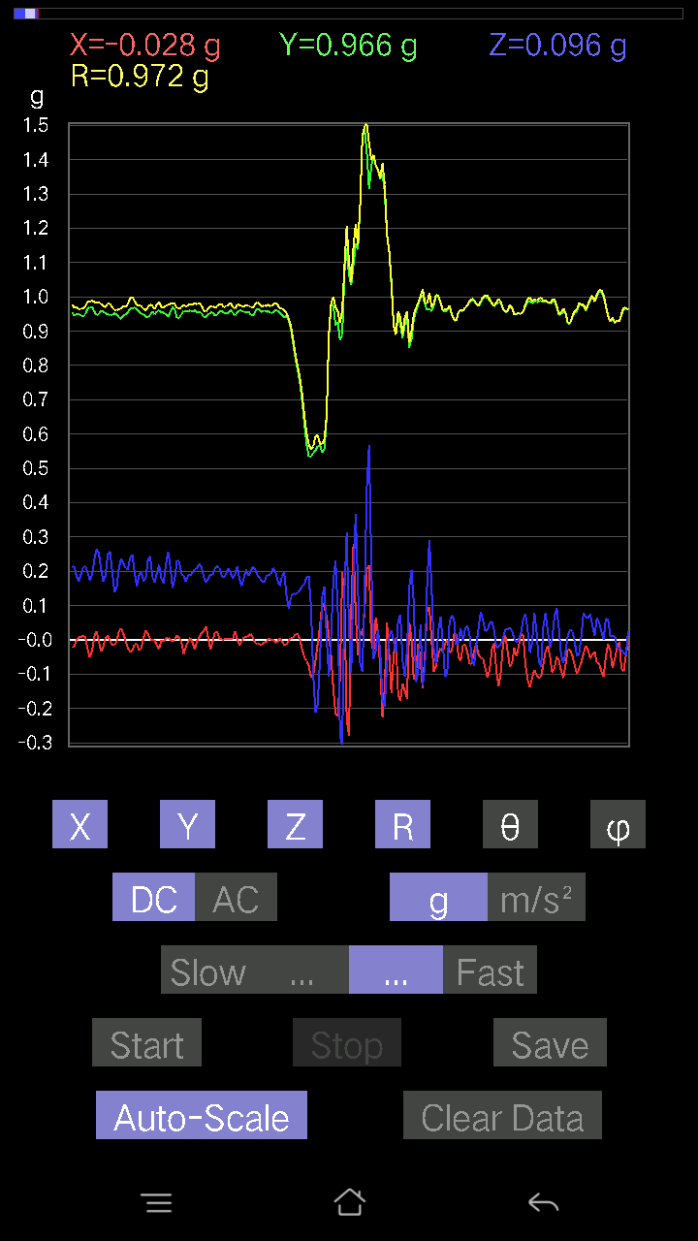
345 | 6.9860005 | -0.0039049159 | 0.9498709 | 0.25284332 | 0.98295456 | 75.09436 | 90.23554
346 | 7.0070004 | -0.034168016 | 0.9586569 | 0.20598431 | 0.98113203 | 77.88084 | 92.041245
347 | 7.0280004 | -0.020500809 | 0.95670444 | 0.16888762 | 0.97171324 | 79.99094 | 91.22758
348 | 7.0470004 | 0.005857374 | 0.9518233 | 0.18841219 | 0.9703098 | 78.80333 | 89.647415
349 | 7.0720005 | 0.012690976 | 0.9488945 | 0.24796216 | 0.98083997 | 75.356384 | 89.23374
350 | 7.0880003 | -0.002928687 | 0.9469421 | 0.25772443 | 0.9813917 | 74.77494 | 90.1772
351 | 7.1210003 | -0.0156196635 | 0.9479183 | 0.20012695 | 0.96893954 | 78.08021 | 90.94402
352 | 7.1270003 | -0.013667206 | 0.9518233 | 0.13960074 | 0.9621033 | 81.65696 | 90.822655
353 | 7.1650004 | -0.005857374 | 0.9488945 | 0.15326795 | 0.9612108 | 80.82485 | 90.353676
354 | 7.168 | 0.025381953 | 0.9401085 | 0.208913 | 0.9633758 | 77.47562 | 88.453445
355 | 7.2120004 | 0.033191785 | 0.93620354 | 0.2362474 | 0.9661219 | 75.84584 | 87.969505
356 | 7.2120004 | 0.017572122 | 0.9459658 | 0.22258021 | 0.97195786 | 76.76168 | 88.93581
357 | 7.227 | -0.002928687 | 0.9488945 | 0.20793676 | 0.971415 | 77.63988 | 90.17684
358 | 7.2560005 | -0.024405725 | 0.95572823 | 0.20500809 | 0.9777732 | 77.89708 | 91.4628
359 | 7.268 | -0.035144243 | 0.9664667 | 0.24015234 | 0.9964769 | 76.054344 | 92.082565
360 | 7.301 | -0.031239327 | 0.967443 | 0.24796216 | 0.9992032 | 75.63135 | 91.84947
361 | 7.3080006 | -0.013667206 | 0.9684192 | 0.19719826 | 0.9883874 | 78.491394 | 90.808556
362 | 7.346 | -0.010738519 | 0.96353805 | 0.15619664 | 0.97617537 | 80.792595 | 90.63853
363 | 7.347 | -0.0302631 | 0.9576807 | 0.18743597 | 0.97631985 | 78.93152 | 91.80997
364 | 7.3910003 | -0.025381953 | 0.9508471 | 0.20012695 | 0.9720109 | 78.118416 | 91.52909
365 | 7.3910003 | 0.004881145 | 0.9498709 | 0.17084008 | 0.96512425 | 79.804146 | 89.705574
366 | 7.4080005 | 0.026358182 | 0.94206095 | 0.18060236 | 0.95957845 | 79.15166 | 88.39732
367 | 7.4350004 | 0.017572122 | 0.94206095 | 0.23331872 | 0.97068286 | 76.09188 | 88.9314
368 | 7.4480004 | 0.0019524579 | 0.9469421 | 0.24405725 | 0.97788906 | 75.5476 | 89.88187
369 | 7.4810004 | -9.76E-04 | 0.95670444 | 0.18255483 | 0.9739664 | 79.1969 | 90.058464
370 | 7.4870005 | 0 | 0.9488945 | 0.16791138 | 0.96363634 | 79.96512 | 90
371 | 7.5260005 | -0.016595893 | 0.9586569 | 0.19426957 | 0.97828376 | 78.54595 | 90.99178
372 | 7.5270004 | -0.026358182 | 0.9606094 | 0.2186753 | 0.9855374 | 77.18027 | 91.57175
373 | 7.5720005 | -0.0019524579 | 0.95475197 | 0.17767367 | 0.9711452 | 79.458206 | 90.11717
374 | 7.5720005 | -0.004881145 | 0.95377576 | 0.16498269 | 0.96795213 | 80.1863 | 90.29322
375 | 7.5880003 | 0.0039049159 | 0.9488945 | 0.21965154 | 0.97399324 | 76.96675 | 89.76421
376 | 7.6190004 | 0.005857374 | 0.94206095 | 0.25772443 | 0.97669595 | 74.69996 | 89.64376
377 | 7.6280003 | 9.76E-04 | 0.95572823 | 0.21574661 | 0.9797775 | 77.27924 | 89.941475
378 | 7.6640005 | -0.004881145 | 0.97037166 | 0.1513155 | 0.9821107 | 81.13704 | 90.28821
379 | 7.6670003 | -9.76E-04 | 0.96353805 | 0.17767367 | 0.9797829 | 79.55219 | 90.05805
380 | 7.7090006 | 0.012690976 | 0.938156 | 0.2323425 | 0.966582 | 76.09131 | 89.224976
381 | 7.7090006 | 0.006833603 | 0.938156 | 0.22843759 | 0.96559155 | 76.315346 | 89.58266
382 | 7.727 | -0.006833603 | 0.9498709 | 0.19134088 | 0.96897507 | 78.61111 | 90.41219
383 | 7.7520003 | -0.041001618 | 0.9586569 | 0.18645974 | 0.9774822 | 79.00314 | 92.44904
384 | 7.767 | -0.01952458 | 0.95670444 | 0.16888762 | 0.97169316 | 79.99073 | 91.169136
385 | 7.793 | -0.004881145 | 0.9576807 | 0.18938842 | 0.9762398 | 78.81381 | 90.29202
386 | 7.807 | 0.005857374 | 0.9606094 | 0.18743597 | 0.97874254 | 78.95926 | 89.65064
387 | 7.8340006 | -0.008786061 | 0.95670444 | 0.19719826 | 0.97685605 | 78.353645 | 90.52617
388 | 7.8480005 | -0.029286869 | 0.9606094 | 0.20598431 | 0.9828823 | 77.90275 | 91.746284
389 | 7.8750005 | -0.0019524579 | 0.95572823 | 0.208913 | 0.97829694 | 77.66966 | 90.11705
390 | 7.8880005 | 0.0078098318 | 0.95670444 | 0.22160399 | 0.9820655 | 76.95884 | 89.53229
391 | 7.918 | 0.020500809 | 0.9518233 | 0.21086545 | 0.97511643 | 77.51134 | 88.76613
392 | 7.9280005 | 0.026358182 | 0.9410847 | 0.18255483 | 0.9589898 | 79.026115 | 88.39566
393 | 7.9630003 | 0.03807293 | 0.94206095 | 0.16693515 | 0.9574945 | 79.95941 | 87.68568
394 | 7.9670005 | 0.004881145 | 0.9488945 | 0.1786499 | 0.9655777 | 79.337776 | 89.70527
395 | 8.011001 | -0.02831064 | 0.95377576 | 0.19036464 | 0.9729997 | 78.71747 | 91.700195
396 | 8.011001 | -0.004881145 | 0.95475197 | 0.18841219 | 0.97317743 | 78.83675 | 90.29292
397 | 8.027 | 0.023429496 | 0.9449896 | 0.208913 | 0.9680904 | 77.53759 | 88.579735
398 | 8.057 | 0.023429496 | 0.9479183 | 0.21477039 | 0.9722265 | 77.23776 | 88.58412
399 | 8.068001 | 0.0039049159 | 0.95670444 | 0.20988922 | 0.97946525 | 77.626144 | 89.76614
400 | 8.102 | 9.76E-04 | 0.9596331 | 0.18841219 | 0.9779549 | 78.891975 | 89.94171
401 | 8.107 | 9.76E-04 | 0.95279956 | 0.18157859 | 0.9699478 | 79.21031 | 89.94129
402 | 8.149 | 0.002928687 | 0.95279956 | 0.19329333 | 0.9722129 | 78.53216 | 89.82388
403 | 8.149 | 0.002928687 | 0.95377576 | 0.208913 | 0.9763921 | 77.64523 | 89.824066
404 | 8.168 | 9.76E-04 | 0.96256185 | 0.1952458 | 0.98216456 | 78.533714 | 89.94189
405 | 8.194 | 0.002928687 | 0.95279956 | 0.17962612 | 0.96958816 | 79.32369 | 89.82388
406 | 8.208 | 0.025381953 | 0.9459658 | 0.19134088 | 0.96545684 | 78.569046 | 88.46302
407 | 8.238 | 9.76E-04 | 0.95475197 | 0.21477039 | 0.9786105 | 77.32241 | 89.941414
408 | 8.248 | -0.016595893 | 0.9596331 | 0.17669745 | 0.9759063 | 79.568504 | 90.990776
409 | 8.285001 | -0.002928687 | 0.9606094 | 0.15717287 | 0.973387 | 80.70776 | 90.17468
410 | 8.287001 | 0.0078098318 | 0.95475197 | 0.18255483 | 0.9720795 | 79.17568 | 89.531334
411 | 8.33 | 0.0078098318 | 0.95475197 | 0.20500809 | 0.9765452 | 77.88163 | 89.531334
412 | 8.33 | 0.011714748 | 0.95670444 | 0.18743597 | 0.974963 | 78.91592 | 89.298454
413 | 8.348001 | 0.017572122 | 0.9488945 | 0.19915071 | 0.96972704 | 78.14897 | 88.93909
414 | 8.377001 | 0.005857374 | 0.9449896 | 0.21379416 | 0.9688899 | 77.252266 | 89.64487
415 | 8.3880005 | -0.008786061 | 0.95670444 | 0.20500809 | 0.9784625 | 77.90574 | 90.52617
416 | 8.423 | -0.012690976 | 0.9664667 | 0.18841219 | 0.9847427 | 78.969505 | 90.75233
417 | 8.427 | -0.012690976 | 0.9615856 | 0.18157859 | 0.97866166 | 79.30752 | 90.75614
418 | 8.471001 | -0.014643434 | 0.95572823 | 0.17084008 | 0.97098774 | 79.86636 | 90.8778
419 | 8.471001 | -0.0078098318 | 0.9606094 | 0.16693515 | 0.97503775 | 80.141884 | 90.46581
420 | 8.488001 | -0.005857374 | 0.95572823 | 0.18548352 | 0.9735784 | 79.01703 | 90.35114
421 | 8.511001 | 0.002928687 | 0.9586569 | 0.18938842 | 0.97718966 | 78.82483 | 89.82496
422 | 8.528001 | 9.76E-04 | 0.95279956 | 0.19134088 | 0.9718227 | 78.64493 | 89.94129
423 | 8.552 | 9.76E-04 | 0.95475197 | 0.208913 | 0.9773418 | 77.657425 | 89.941414
424 | 8.568001 | -0.0078098318 | 0.96256185 | 0.20110317 | 0.9833762 | 78.19961 | 90.46487
425 | 8.594001 | -0.004881145 | 0.9615856 | 0.17376876 | 0.9771726 | 79.75672 | 90.29084
426 | 8.609 | 0.004881145 | 0.95377576 | 0.15717287 | 0.9666516 | 80.64244 | 89.70678
427 | 8.636001 | -0.004881145 | 0.9479183 | 0.18450728 | 0.9657204 | 78.98554 | 90.29503
428 | 8.648001 | -0.014643434 | 0.9391323 | 0.19719826 | 0.9597245 | 78.14276 | 90.89331
429 | 8.678 | -0.014643434 | 0.9440134 | 0.12983845 | 0.953013 | 82.16967 | 90.888695
430 | 8.688001 | -0.0019524579 | 0.93229866 | 0.09176553 | 0.936806 | 84.37853 | 90.11999
431 | 8.719001 | 0.004881145 | 0.9059405 | 0.12495731 | 0.91453063 | 82.1468 | 89.6913
432 | 8.728001 | 0.004881145 | 0.8649389 | 0.13471961 | 0.8753814 | 81.1471 | 89.67667
433 | 8.759001 | 0.017572122 | 0.82100856 | 0.13374338 | 0.8320163 | 80.749794 | 88.77388
434 | 8.768001 | 0.017572122 | 0.78684056 | 0.13667206 | 0.7988154 | 80.1486 | 88.72066
435 | 8.801001 | 0.0019524579 | 0.75169635 | 0.1444819 | 0.76545817 | 79.120026 | 89.85118
436 | 8.807 | -0.026358182 | 0.6999562 | 0.15619664 | 0.7176565 | 77.42906 | 92.15656
437 | 8.843 | -0.050763905 | 0.63357264 | 0.16205402 | 0.65593654 | 75.69654 | 94.58094
438 | 8.847 | -0.061502427 | 0.5710939 | 0.18255483 | 0.6027081 | 72.368675 | 96.14663
439 | 8.867001 | -0.07516963 | 0.5339973 | 0.18548352 | 0.5702699 | 71.018936 | 98.01276
440 | 8.887 | -0.10933765 | 0.5339973 | 0.09859913 | 0.55392206 | 79.746605 | 101.571556
441 | 8.907001 | -0.102504045 | 0.545712 | -0.099575356 | 0.5641134 | 100.16692 | 100.63822
442 | 8.931001 | -0.0605262 | 0.5515694 | -0.21184167 | 0.5939437 | 110.895805 | 96.26227
443 | 8.9470005 | -0.010738519 | 0.56523657 | -0.18841219 | 0.5959084 | 108.43185 | 91.08839
444 | 8.968 | 0.03904916 | 0.56816524 | -0.058573738 | 0.57250977 | 95.87223 | 86.06833
445 | 9.002001 | 0.10640897 | 0.545712 | 0.127886 | 0.5705079 | 77.04642 | 78.966286
446 | 9.007 | 0.09567044 | 0.5554743 | 0.15619664 | 0.5848948 | 74.511154 | 80.22771
447 | 9.04 | 0.06833603 | 0.65212095 | 0.004881145 | 0.6557098 | 89.57349 | 84.017784
448 | 9.048 | 0.011714748 | 0.8854397 | -0.107385196 | 0.8920046 | 96.9144 | 89.242
449 | 9.087001 | -0.04783522 | 0.9791577 | 0.00976229 | 0.98037404 | 89.42946 | 92.796875
450 | 9.087001 | -0.14350566 | 0.97427654 | 0.17376876 | 1.000002 | 79.993004 | 98.379105
451 | 9.107 | -0.21477039 | 0.916679 | 0.23039004 | 0.9692813 | 76.249664 | 103.1861
452 | 9.13 | -0.22258021 | 0.9274175 | 0.08590815 | 0.9576144 | 84.85304 | 103.495735
453 | 9.147 | -0.107385196 | 0.873725 | -0.27822527 | 0.92322063 | 107.539536 | 97.0068
454 | 9.177 | 0.19817449 | 0.88934463 | -0.30555966 | 0.96102744 | 108.539055 | 77.4379
455 | 9.188001 | 0.107385196 | 1.073852 | 0.15033926 | 1.089629 | 82.069435 | 84.289406
456 | 9.222 | -0.23429495 | 1.1412116 | 0.31239328 | 1.2061707 | 74.98951 | 101.60182
457 | 9.228001 | -0.27920148 | 1.0631135 | 0.032215554 | 1.0996369 | 88.32119 | 104.71507
458 | 9.27 | 0.08688438 | 1.0348027 | -0.09567044 | 1.0428416 | 95.263725 | 85.20058
459 | 9.27 | 0.27822527 | 1.0933765 | 0.19719826 | 1.1453247 | 80.085594 | 75.723274
460 | 9.287001 | 0.0741934 | 1.154879 | 0.3660859 | 1.2137829 | 72.44583 | 86.32417
461 | 9.317 | -0.045882765 | 1.138283 | 0.15619664 | 1.1498656 | 82.19286 | 92.30827
462 | 9.327001 | 0.023429496 | 1.2681215 | -0.067359805 | 1.2701254 | 93.04005 | 88.941536
463 | 9.356001 | 0.011714748 | 1.4653198 | -0.09274176 | 1.4682984 | 93.62137 | 89.54195
464 | 9.368 | 0.08297946 | 1.4897255 | 0.13667206 | 1.4982812 | 84.76625 | 86.81185
465 | 9.402 | 0.20500809 | 1.4213893 | 0.44613665 | 1.5037999 | 72.74212 | 81.792786
466 | 9.407001 | 0.21769907 | 1.3149804 | 0.56718904 | 1.4485406 | 66.94846 | 80.59977
467 | 9.449 | -0.002928687 | 1.3803878 | 0.2294138 | 1.3993248 | 80.56399 | 90.12156
468 | 9.449 | -0.036120474 | 1.4126034 | -0.055645052 | 1.4141604 | 92.25508 | 91.464745
469 | 9.467 | 0.065407336 | 1.3823403 | -0.031239327 | 1.3842393 | 91.29315 | 87.29099
470 | 9.494 | 0.016595893 | 1.3706255 | 0.029286869 | 1.3710388 | 88.77601 | 89.30628
471 | 9.508 | -0.08297946 | 1.343291 | -0.036120474 | 1.3463362 | 91.53735 | 93.53486
472 | 9.542001 | -0.2255089 | 1.359887 | -0.17669745 | 1.389737 | 97.30462 | 99.41563
473 | 9.547001 | -0.13960074 | 1.3052181 | -0.19426957 | 1.3269602 | 98.41847 | 96.10491
474 | 9.588 | 0.050763905 | 1.1792847 | -0.07224095 | 1.1825854 | 93.50223 | 87.53515
475 | 9.588 | -0.04002539 | 1.1324255 | 0.008786061 | 1.1331668 | 89.55575 | 92.02427
476 | 9.607 | -0.15619664 | 1.0328503 | 0.027334413 | 1.0449518 | 88.50105 | 98.59961
477 | 9.63 | -0.041977845 | 0.91570276 | -0.004881145 | 0.9166774 | 90.30509 | 92.624725
478 | 9.648001 | 0.005857374 | 0.88934463 | -0.04002539 | 0.89026415 | 92.57683 | 89.62264
479 | 9.6710005 | -0.1581491 | 0.94303715 | 0.055645052 | 0.9578239 | 86.66951 | 99.52002
480 | 9.688001 | -0.1786499 | 0.91863143 | 0.0741934 | 0.938778 | 85.46708 | 101.00517
481 | 9.716001 | -0.12690976 | 0.87958235 | -0.059549972 | 0.89068365 | 93.83358 | 98.21021
482 | 9.728001 | -0.14936304 | 0.92156017 | -0.107385196 | 0.9397415 | 96.56158 | 99.20623
483 | 9.759001 | -0.1718163 | 0.94206095 | -0.029286869 | 0.95804876 | 91.75176 | 100.33619
484 | 9.778001 | 0.050763905 | 0.85224795 | 0.15424417 | 0.8675798 | 79.75913 | 86.591225
485 | 9.801001 | 0.0019524579 | 0.8776299 | 0.2020794 | 0.90059656 | 77.03335 | 89.872536
486 | 9.818001 | -0.11617125 | 0.9342511 | 0.11031388 | 0.9478871 | 83.31685 | 97.08817
487 | 9.843 | -0.09567044 | 0.9576807 | -0.123004854 | 0.97027594 | 97.28316 | 95.70481
488 | 9.886001 | -0.012690976 | 0.9781815 | -0.090789296 | 0.98246765 | 95.30224 | 90.74332
489 | 9.887 | -0.05759751 | 0.99868226 | 0.043930303 | 1.0013059 | 87.48546 | 93.30079
490 | 9.93 | -0.14252943 | 1.0045396 | -0.13179092 | 1.0231243 | 97.40096 | 98.07553
491 | 9.938001 | -0.04490653 | 0.9791577 | -0.07809832 | 0.9832933 | 94.55553 | 92.625885
492 | 9.973001 | 0.088836834 | 0.9615856 | 0.16888762 | 0.9803376 | 80.07989 | 84.721664
493 | 9.979 | 0.09469421 | 0.9654905 | 0.29091623 | 1.0128036 | 73.3073 | 84.398415
494 | 10.016001 | -0.004881145 | 0.9586569 | 0.15229172 | 0.9706903 | 80.973564 | 90.291725
495 | 10.017 | -0.093717985 | 0.976229 | -0.02831064 | 0.9811257 | 91.65351 | 95.48359
496 | 10.06 | -0.07516963 | 1.001611 | -0.06833603 | 1.0067496 | 93.892105 | 94.29193
497 | 10.06 | -0.041977845 | 1.001611 | 0.02831064 | 1.0028899 | 88.38238 | 92.39988
498 | 10.078 | -0.024405725 | 0.98208636 | 0.06833603 | 0.98476344 | 86.02086 | 91.42356
499 | 10.101001 | -0.035144243 | 0.9596331 | -0.0078098318 | 0.9603082 | 90.46597 | 92.09738
500 | 10.118 | -0.011714748 | 0.9586569 | -0.10836142 | 0.96483284 | 96.448555 | 90.70012
501 | 10.144 | 9.76E-04 | 0.9596331 | -0.09469421 | 0.9642944 | 95.63556 | 89.94171
502 | 10.157001 | -0.0370967 | 0.97330034 | 0.051740136 | 0.9753803 | 86.95925 | 92.18273
503 | 10.186001 | -0.033191785 | 0.9479183 | 0.071264714 | 0.95117265 | 85.7032 | 92.00542
504 | 10.198001 | 0.016595893 | 0.93229866 | 0.0605262 | 0.9344087 | 86.28607 | 88.98019
505 | 10.229 | 0.0156196635 | 0.9303462 | -0.0156196635 | 0.9306084 | 90.961716 | 89.03815
506 | 10.238001 | -0.04881145 | 0.95475197 | -0.005857374 | 0.95601684 | 90.35104 | 92.92668
507 | 10.27 | -0.061502427 | 0.9606094 | 0.032215554 | 0.96311516 | 88.08314 | 93.66333
508 | 10.278001 | -0.016595893 | 0.9576807 | -0.0039049159 | 0.95783246 | 90.23359 | 90.99279
509 | 10.313001 | -0.013667206 | 0.9693954 | 0.033191785 | 0.97005975 | 88.03917 | 90.80774
510 | 10.318001 | -0.035144243 | 0.9723241 | 0.041977845 | 0.97386414 | 87.52953 | 92.07003
511 | 10.3550005 | -0.07028849 | 0.9859913 | 0.013667206 | 0.9885879 | 89.20786 | 94.07755
512 | 10.357 | -0.06931226 | 0.99087244 | -0.05759751 | 0.9949623 | 93.31866 | 94.001366
513 | 10.400001 | -0.033191785 | 0.98892 | -0.07516963 | 0.992328 | 94.34436 | 91.92233
514 | 10.400001 | -0.010738519 | 0.9781815 | -0.016595893 | 0.9783812 | 90.97193 | 90.62897
515 | 10.417001 | -0.042954076 | 0.9723241 | 0.034168016 | 0.973872 | 87.98938 | 92.529495
516 | 10.441001 | -0.052716363 | 0.9850151 | 0.082003236 | 0.9898274 | 85.247826 | 93.06345
517 | 10.458 | -0.053692598 | 0.9957536 | 0.05662128 | 0.99880636 | 86.75022 | 93.08649
518 | 10.485001 | -0.08297946 | 0.99965847 | 0.025381953 | 1.0034176 | 88.55052 | 94.74512
519 | 10.498 | -0.11031388 | 0.99770606 | 0.02831064 | 1.0041852 | 88.38447 | 96.309425
520 | 10.528001 | -0.08688438 | 0.98794377 | 0.04881145 | 0.99295735 | 87.182335 | 95.025925
521 | 10.538 | -0.026358182 | 0.98013395 | 0.053692598 | 0.9819573 | 86.865555 | 91.54045
522 | 10.569 | -0.00976229 | 0.9723241 | 0.027334413 | 0.9727572 | 88.38978 | 90.57524
523 | 10.578 | -0.090789296 | 0.98013395 | -0.023429496 | 0.98460865 | 91.363525 | 95.292175
524 | 10.612 | -0.13667206 | 0.98403883 | -0.020500809 | 0.9936961 | 91.182144 | 97.907166
525 | 10.618 | -0.09274176 | 0.98111016 | -0.010738519 | 0.98554224 | 90.62431 | 95.39997
526 | 10.654 | -0.011714748 | 0.96451426 | 0.005857374 | 0.9646032 | 89.65208 | 90.69587
527 | 10.657001 | 0.012690976 | 0.95572823 | 0.0302631 | 0.9562915 | 88.1865 | 89.23922
528 | 10.698001 | -0.032215554 | 0.9576807 | 0.029286869 | 0.95866984 | 88.249374 | 91.92665
529 | 10.698001 | -0.07907455 | 0.9723241 | 0.036120474 | 0.9762026 | 87.87952 | 94.64937
530 | 10.739 | -0.06833603 | 0.9654905 | 0.025381953 | 0.9682386 | 88.49784 | 94.04856
531 | 10.739 | -0.023429496 | 0.9479183 | 0.002928687 | 0.9482123 | 89.82304 | 91.41588
532 | 10.784 | -0.04783522 | 0.9498709 | -0.006833603 | 0.95109916 | 90.411674 | 92.882965
533 | 10.787001 | -0.017572122 | 0.9518233 | 0.0019524579 | 0.9519875 | 89.88249 | 91.05765
534 | 10.828 | 0.01952458 | 0.9498709 | 0.020500809 | 0.9502927 | 88.763855 | 88.82245
535 | 10.828 | 0.012690976 | 0.95572823 | 0.059549972 | 0.95766574 | 86.434906 | 89.23922
536 | 10.869 | -0.071264714 | 0.9723241 | 0.07516963 | 0.97782576 | 85.59108 | 94.191895
537 | 10.869 | -0.11617125 | 0.9869675 | 0.027334413 | 0.99415684 | 88.424446 | 96.71313
538 | 10.8880005 | -0.13862452 | 0.98794377 | -0.03807293 | 0.99834824 | 92.185555 | 97.98738
539 | 10.913 | -0.11031388 | 0.98111016 | -0.008786061 | 0.9873315 | 90.50987 | 96.41527
540 | 10.929001 | -0.08786061 | 0.9869675 | 0.08005078 | 0.99409884 | 85.3812 | 95.087105
541 | 10.956 | -0.102504045 | 0.98403883 | 0.021477038 | 0.9895963 | 88.756424 | 95.94686
542 | 10.968 | -0.111290105 | 0.9859913 | -0.062478654 | 0.9942172 | 93.60296 | 96.4398
543 | 11.003 | -0.107385196 | 0.98892 | -0.07907455 | 0.9978713 | 94.54507 | 96.19737
544 | 11.007001 | -0.07224095 | 0.98403883 | 0.0370967 | 0.9873841 | 87.84685 | 94.19871
545 | 11.05 | -0.034168016 | 0.9869675 | 0.07907455 | 0.9907195 | 85.42205 | 91.98274
546 | 11.05 | -0.016595893 | 0.98403883 | 0.022453265 | 0.98443484 | 88.69307 | 90.96621
547 | 11.068001 | -0.04881145 | 0.98013395 | -0.023429496 | 0.9816283 | 91.36767 | 92.85102
548 | 11.092001 | -0.09664667 | 0.9859913 | 0.004881145 | 0.9907286 | 89.71771 | 95.598236
549 | 11.108001 | -0.082003236 | 0.98794377 | 0.06931226 | 0.99376136 | 86.00052 | 94.744896
550 | 11.137 | -0.049787678 | 0.9693954 | 0.09274176 | 0.9750935 | 84.54231 | 92.9401
551 | 11.148001 | -0.059549972 | 0.9469421 | 0.031239327 | 0.9493268 | 88.114235 | 93.5984
552 | 11.18 | -0.09176553 | 0.9498709 | -0.04490653 | 0.95534927 | 92.6942 | 95.51813
553 | 11.188001 | -0.111290105 | 0.9576807 | -0.06833603 | 0.96654415 | 94.054276 | 96.628494
554 | 11.222 | -0.07224095 | 0.9498709 | -0.032215554 | 0.95315856 | 91.9369 | 94.34917
555 | 11.229 | -0.027334413 | 0.9225364 | 0.013667206 | 0.9230424 | 89.15161 | 91.69716
556 | 11.267 | -0.029286869 | 0.9225364 | 0.029286869 | 0.92346567 | 88.18261 | 91.818306
557 | 11.268001 | -0.045882765 | 0.94206095 | 0.023429496 | 0.94346863 | 88.577 | 92.78837
558 | 11.288 | -0.073217176 | 0.95572823 | -0.002928687 | 0.95853317 | 90.175064 | 94.380806
559 | 11.31 | -0.099575356 | 0.95670444 | -0.046858992 | 0.9630132 | 92.78904 | 95.94204
560 | 11.328 | -0.084931925 | 0.9772052 | -0.042954076 | 0.98182917 | 92.50744 | 94.96727
561 | 11.354 | -0.065407336 | 0.976229 | 0.00976229 | 0.9784664 | 89.428345 | 93.83309
562 | 11.368001 | -0.04002539 | 0.97330034 | 0.07907455 | 0.97732717 | 85.359184 | 92.354866
563 | 11.396001 | -0.017572122 | 0.9596331 | 0.06638357 | 0.9620869 | 86.04347 | 91.04904
564 | 11.408001 | -0.029286869 | 0.9752528 | 0.06345488 | 0.9777537 | 86.27897 | 91.72008
565 | 11.440001 | -0.054668825 | 0.9898962 | 0.07516963 | 0.9942503 | 85.664055 | 93.16106
566 | 11.448001 | -0.041977845 | 1.0025872 | 0.041001618 | 1.0043029 | 87.660194 | 92.397545
567 | 11.484 | -0.034168016 | 0.9859913 | 0.010738519 | 0.9866416 | 89.37639 | 91.9847
568 | 11.487 | -0.06833603 | 1.0025872 | 0.06443111 | 1.0069767 | 86.33144 | 93.89923
569 | 11.530001 | -0.06833603 | 1.0162543 | 0.050763905 | 1.0198134 | 87.146774 | 93.846954
570 | 11.530001 | -0.09274176 | 1.0152781 | 0.023429496 | 1.0197743 | 88.6835 | 95.21926
571 | 11.547001 | -0.107385196 | 0.99965847 | 9.76E-04 | 1.0054102 | 89.94437 | 96.13131
572 | 11.5720005 | -0.04881145 | 0.97134787 | 0.061502427 | 0.9745162 | 86.381615 | 92.87676
573 | 11.588 | -0.012690976 | 0.94206095 | 0.058573738 | 0.94396544 | 86.44247 | 90.77181
574 | 11.615001 | -0.032215554 | 0.9283937 | 0.010738519 | 0.92901456 | 89.3377 | 91.98738
575 | 11.628 | -0.08297946 | 0.9371798 | 0.00976229 | 0.94089687 | 89.40552 | 95.05987
576 | 11.656 | -0.055645052 | 0.9225364 | 0.011714748 | 0.92428726 | 89.273796 | 93.45175
577 | 11.668 | -0.023429496 | 0.9313224 | -0.022453265 | 0.9318876 | 91.38064 | 91.4411
578 | 11.702001 | -0.006833603 | 0.9283937 | -0.024405725 | 0.92873955 | 91.50581 | 90.42173
579 | 11.707001 | -0.084931925 | 0.9459658 | -0.02831064 | 0.95019275 | 91.70736 | 95.13045
580 | 11.747001 | -0.09176553 | 0.96451426 | -0.03807293 | 0.96961755 | 92.25035 | 95.43486
581 | 11.747001 | -0.04490653 | 0.9654905 | -0.04490653 | 0.9675769 | 92.660126 | 92.663
582 | 11.792001 | -0.006833603 | 0.96256185 | 0.025381953 | 0.96292067 | 88.48955 | 90.40676
583 | 11.792001 | -9.76E-04 | 0.97134787 | 0.07809832 | 0.9744829 | 85.4032 | 90.05759
584 | 11.808001 | -0.002928687 | 0.98794377 | 0.08102701 | 0.9912653 | 85.311356 | 90.169846
585 | 11.838 | -0.026358182 | 0.99184865 | 0.034168016 | 0.992787 | 88.0277 | 91.52226
586 | 11.848001 | -0.021477038 | 0.9947773 | 0.021477038 | 0.9952409 | 88.76347 | 91.23681
587 | 11.885 | -0.01854835 | 1.001611 | 0.05759751 | 1.0034372 | 86.709404 | 91.06091
588 | 11.887001 | -0.053692598 | 1.010397 | 0.084931925 | 1.0153809 | 85.201866 | 93.04184
589 | 11.93 | -0.08395569 | 1.0123495 | 0.06638357 | 1.0179915 | 86.26107 | 94.740776
590 | 11.93 | -0.09274176 | 1.001611 | 0.005857374 | 1.0059125 | 89.66637 | 95.290085
591 | 11.9470005 | -0.07224095 | 0.9898962 | -0.012690976 | 0.9926098 | 90.732574 | 94.17395
592 | 11.971001 | -0.062478654 | 0.98111016 | 0.052716363 | 0.9845099 | 86.93059 | 93.64377
593 | 11.988001 | -0.06931226 | 0.9752528 | 0.08981306 | 0.9818292 | 84.75152 | 94.06524
594 | 12.02 | -0.08786061 | 0.98208636 | 0.014643434 | 0.9861174 | 89.14915 | 95.11225
595 | 12.027 | -0.071264714 | 0.97037166 | -0.0019524579 | 0.972987 | 90.114975 | 94.200294
596 | 12.068001 | -0.03807293 | 0.9508471 | 0.04881145 | 0.95286006 | 87.06367 | 92.29296
597 | 12.068001 | -0.024405725 | 0.9283937 | 0.08688438 | 0.9327697 | 84.65534 | 91.50585
598 | 12.088 | -0.049787678 | 0.9410847 | 0.08005078 | 0.9457946 | 85.14475 | 93.02838
599 | 12.115001 | -0.03904916 | 0.9410847 | 0.03904916 | 0.9427036 | 87.625984 | 92.37605
600 | 12.127001 | -0.02831064 | 0.9313224 | 0.0039049159 | 0.9317608 | 89.75988 | 91.74116
601 | 12.162001 | -0.012690976 | 0.9342511 | -9.76E-04 | 0.9343378 | 90.05987 | 90.77827
602 | 12.168 | -0.031239327 | 0.9596331 | 0.02831064 | 0.9605588 | 88.31107 | 91.86452
603 | 12.209001 | -0.041977845 | 0.9586569 | 0.031239327 | 0.9600839 | 88.135376 | 92.50728
604 | 12.209001 | -0.02831064 | 0.9498709 | 0.01952458 | 0.9504933 | 88.822975 | 91.70718
605 | 12.227 | -0.0370967 | 0.9606094 | 0.021477038 | 0.9615653 | 88.72016 | 92.21154
606 | 12.254001 | -0.119099945 | 0.98013395 | 0.06638357 | 0.98957264 | 86.153534 | 96.92827
607 | 12.268001 | -0.09664667 | 1.0074683 | 0.102504045 | 1.0172709 | 84.21685 | 95.47963
608 | 12.302001 | -0.04490653 | 0.9898962 | 0.067359805 | 0.9932011 | 86.11116 | 92.597435
609 | 12.307 | -0.04881145 | 0.98892 | 0.00976229 | 0.990172 | 89.435104 | 92.82573
610 | 12.35 | -0.008786061 | 0.97134787 | 0.034168016 | 0.9719883 | 87.98548 | 90.51824
611 | 12.35 | -0.004881145 | 0.9479183 | 0.09274176 | 0.9524568 | 84.41219 | 90.29503
612 | 12.368001 | -0.0605262 | 0.9440134 | 0.032215554 | 0.9465002 | 88.04948 | 93.66855
613 | 12.397 | -0.09664667 | 0.9723241 | -0.017572122 | 0.97727346 | 91.03028 | 95.676414
614 | 12.408001 | -0.032215554 | 0.9684192 | 0.0078098318 | 0.96898633 | 89.5382 | 91.905304
615 | 12.443001 | 0.04881145 | 0.98403883 | 0.027334413 | 0.9856278 | 88.41081 | 87.16028
616 | 12.448001 | -0.08590815 | 0.916679 | 0.045882765 | 0.9218383 | 87.14703 | 95.353935
617 | 12.489 | -0.2362474 | 0.98111016 | 0.24308102 | 1.0380166 | 76.4568 | 103.53885
618 | 12.489 | -0.11226633 | 0.9859913 | 0.22160399 | 1.0168042 | 77.411835 | 96.495804
619 | 12.535001 | -0.14643435 | 1.0133257 | -0.04881145 | 1.0250144 | 92.72947 | 98.22282
620 | 12.537001 | 0.01952458 | 1.0143019 | 0.017572122 | 1.014642 | 89.00767 | 88.89723
621 | 12.580001 | -0.0302631 | 0.9586569 | 0.07224095 | 0.9618512 | 85.69268 | 91.80813
622 | 12.580001 | -0.041977845 | 0.9274175 | 0.07516963 | 0.9314053 | 85.37087 | 92.59162
623 | 12.597 | -0.024405725 | 0.94206095 | 0.062478654 | 0.9444459 | 86.2069 | 91.48402
624 | 12.623 | -0.011714748 | 0.96256185 | -0.013667206 | 0.9627301 | 90.813416 | 90.69728
625 | 12.6380005 | -0.031239327 | 0.98111016 | -0.053692598 | 0.9830747 | 93.13088 | 91.82373
626 | 12.668 | -0.046858992 | 0.95377576 | 0 | 0.9549262 | 90 | 92.81268
627 | 12.677001 | -0.059549972 | 0.9498709 | 0.058573738 | 0.95353645 | 86.478226 | 93.58733
628 | 12.716001 | -0.04881145 | 0.96451426 | 0.08688438 | 0.969649 | 84.85918 | 92.89711
629 | 12.716001 | -0.15912533 | 0.9947773 | 0.07516963 | 1.0102245 | 85.73274 | 99.08808
630 | 12.759001 | -0.08981306 | 0.9615856 | 0.09274176 | 0.97021353 | 84.51478 | 95.336006
631 | 12.759001 | -0.0039049159 | 0.96256185 | 0.071264714 | 0.96520424 | 85.76578 | 90.23244
632 | 12.798 | -0.053692598 | 0.93327487 | 0.04783522 | 0.9360412 | 87.070694 | 93.29268
633 | 12.798 | -0.0605262 | 0.9449896 | 0.031239327 | 0.94744116 | 88.11048 | 93.664764
634 | 12.843 | -0.058573738 | 0.96256185 | 0.11031388 | 0.9706314 | 83.47414 | 93.48226
635 | 12.843 | -0.04002539 | 0.967443 | 0.14057697 | 0.9784221 | 81.73931 | 92.36911
636 | 12.858001 | -0.016595893 | 0.95475197 | 0.04881145 | 0.9561429 | 87.07375 | 90.99584
637 | 12.8880005 | -0.046858992 | 0.9684192 | 0.077122085 | 0.9726147 | 85.45204 | 92.77022
638 | 12.898001 | -0.119099945 | 1.0084445 | 0.15717287 | 1.0275449 | 81.20152 | 96.73558
639 | 12.934001 | -0.17767367 | 1.0045396 | 0.19426957 | 1.0384644 | 79.21793 | 100.03021
640 | 12.937 | -0.13960074 | 1.0123495 | 0.20110317 | 1.0415288 | 78.86715 | 97.85144
641 | 12.983001 | -0.046858992 | 0.98403883 | 0.1581491 | 0.99776715 | 80.87998 | 92.72631
642 | 12.983001 | 0.012690976 | 0.9371798 | 0.051740136 | 0.93869275 | 86.840294 | 89.22417
643 | 12.998 | 0.0039049159 | 0.91863143 | -0.0019524579 | 0.9186418 | 90.12177 | 89.75645
644 | 13.029 | 0.01854835 | 0.8922733 | 0.12886222 | 0.90172124 | 81.783905 | 88.80912
645 | 13.037001 | 0.008786061 | 0.90691674 | 0.2323425 | 0.9362469 | 75.63113 | 89.44495
646 | 13.075001 | -0.027334413 | 0.94206095 | 0.19426957 | 0.9622716 | 78.35271 | 91.662
647 | 13.077001 | -0.0605262 | 0.9791577 | 0.13667206 | 0.9905011 | 82.06887 | 93.53722
648 | 13.122001 | -0.061502427 | 0.9947773 | 0.19036464 | 1.0146936 | 79.186775 | 93.53783
649 | 13.122001 | -0.073217176 | 0.9967298 | 0.19134088 | 1.0175669 | 79.16171 | 94.201256
650 | 13.1380005 | -0.062478654 | 0.9938011 | 0.12690976 | 1.0038179 | 82.736824 | 93.59736
651 | 13.170001 | -0.050763905 | 0.98794377 | 0.09859913 | 0.99414873 | 84.308075 | 92.94147
652 | 13.179001 | -0.024405725 | 0.95377576 | 0.13862452 | 0.96410614 | 81.73304 | 91.4658
653 | 13.217001 | -0.032215554 | 0.91863143 | 0.16595893 | 0.9340578 | 79.765625 | 92.008484
654 | 13.217001 | -0.002928687 | 0.98013395 | 0.14252943 | 0.9904472 | 81.72617 | 90.1712
655 | 13.265 | -0.051740136 | 0.9791577 | 0.0741934 | 0.98332673 | 85.67284 | 93.02478
656 | 13.265 | -0.06638357 | 0.98111016 | 0.04881145 | 0.9845641 | 87.1583 | 93.87083
657 | 13.277 | -0.065407336 | 0.9615856 | 0.10348027 | 0.96934676 | 83.87185 | 93.89128
658 | 13.312 | -0.02831064 | 0.93327487 | 0.16986385 | 0.9490296 | 79.68925 | 91.73752
659 | 13.318001 | -0.004881145 | 0.94206095 | 0.18645974 | 0.96034884 | 78.80444 | 90.29687
660 | 13.359 | 0.002928687 | 0.94303715 | 0.2323425 | 0.97124183 | 76.15937 | 89.82206
661 | 13.359 | -0.041977845 | 0.9752528 | 0.24991462 | 1.0076395 | 75.63963 | 92.46466
662 | 13.402 | -0.07028849 | 0.9830626 | 0.22062775 | 1.009965 | 77.381935 | 94.08966
663 | 13.409 | -0.017572122 | 0.98794377 | 0.13374338 | 0.9971103 | 82.291626 | 91.01899
664 | 13.446001 | -0.046858992 | 0.9898962 | 0.16595893 | 1.0048047 | 80.49316 | 92.710205
665 | 13.4470005 | -0.067359805 | 0.9576807 | 0.20988922 | 0.98272234 | 77.6678 | 94.02335
666 | 13.492001 | -0.06638357 | 0.93327487 | 0.21086545 | 0.95910007 | 77.29933 | 94.06858
667 | 13.492001 | -0.049787678 | 0.9371798 | 0.19817449 | 0.9591965 | 78.076546 | 93.04098
668 | 13.51 | -0.04490653 | 0.9479183 | 0.16498269 | 0.96321595 | 80.137566 | 92.712296
669 | 13.537001 | -0.061502427 | 0.9576807 | 0.15033926 | 0.97135824 | 81.09641 | 93.6745
670 | 13.548 | -0.084931925 | 0.96256185 | 0.15229172 | 0.97822875 | 81.0437 | 95.04245
671 | 13.585001 | -0.08005078 | 0.9654905 | 0.15619664 | 0.9813142 | 80.841225 | 94.73967
672 | 13.587001 | -0.021477038 | 0.9498709 | 0.18060236 | 0.96712625 | 79.237335 | 91.295265
673 | 13.632001 | 0.005857374 | 0.93229866 | 0.1952458 | 0.9525419 | 78.17206 | 89.64003
674 | 13.632001 | 9.76E-04 | 0.9283937 | 0.17962612 | 0.94561166 | 79.04969 | 89.93975
675 | 13.648001 | -0.08395569 | 0.9596331 | 0.12398108 | 0.97124434 | 82.66608 | 94.99992
676 | 13.678 | -0.07028849 | 0.97427654 | 0.12202863 | 0.9844014 | 82.879166 | 94.12641
677 | 13.724001 | -0.005857374 | 0.95279956 | 0.16107778 | 0.96633714 | 80.40463 | 90.35223
678 | 13.725 | 0.005857374 | 0.9410847 | 0.18450728 | 0.9590191 | 78.90761 | 89.643394
679 | 13.738001 | -0.0039049159 | 0.9693954 | 0.18548352 | 0.9869888 | 79.16807 | 90.2308
680 | 13.774001 | -0.0370967 | 0.98013395 | 0.16400647 | 0.994453 | 80.50734 | 92.167534
681 | 13.777 | -0.03807293 | 0.9723241 | 0.15619664 | 0.9855258 | 80.8807 | 92.24236
682 | 13.825001 | -0.067359805 | 0.9664667 | 0.12690976 | 0.9770882 | 82.53702 | 93.98689
683 | 13.825001 | -0.10543273 | 0.97037166 | 0.1444819 | 0.98671794 | 81.58009 | 96.20097
684 | 13.838 | -0.0976229 | 0.96256185 | 0.19622204 | 0.9871974 | 78.53515 | 95.79113
685 | 13.868001 | -0.07907455 | 0.94303715 | 0.19622204 | 0.96647555 | 78.28589 | 94.79309
686 | 13.877001 | -0.055645052 | 0.9469421 | 0.13471961 | 0.9580945 | 81.91673 | 93.363
687 | 13.912001 | -0.06345488 | 0.9615856 | 0.11617125 | 0.97065395 | 83.12617 | 93.77547
688 | 13.918 | -0.11226633 | 0.9596331 | 0.11226633 | 0.9726783 | 83.37216 | 96.67263
689 | 13.960001 | -0.07516963 | 0.9615856 | 0.08005078 | 0.9678354 | 85.25558 | 94.46987
690 | 13.960001 | -0.02831064 | 0.9664667 | 0.09567044 | 0.9716029 | 84.34912 | 91.67788

第2次
 | Keuwl | Accelerometer | Data | File | 2016-12-02 | 11-07-15
Number | Time(s) | X(g) | Y(g) | Z(g) | R（g） | Theta（deg） | Phi（deg）
1 | 3.6460001 | -0.090789296 | 0.89032084 | 0.33582276 | 0.95587176 | 69.43155 | 95.82253
2 | 3.6710002 | -0.08395569 | 0.8922733 | 0.3904916 | 0.97759086 | 66.45665 | 95.375244
3 | 3.6770003 | -0.062478654 | 0.9020356 | 0.39830142 | 0.98803633 | 66.226364 | 93.96221
4 | 3.7050002 | -0.082003236 | 0.90691674 | 0.32996538 | 0.96855545 | 70.081825 | 95.166626
5 | 3.7120001 | -0.07516963 | 0.9108216 | 0.23819989 | 0.94444996 | 75.39166 | 94.717896
6 | 3.759 | -0.06345488 | 0.9030118 | 0.2362474 | 0.9355585 | 75.37331 | 94.019585
7 | 3.759 | -0.062478654 | 0.9117979 | 0.3533949 | 0.97988105 | 68.85983 | 93.91992
8 | 3.772 | -0.07614586 | 0.8922733 | 0.38658667 | 0.9753969 | 66.650566 | 94.877754
9 | 3.795 | -0.10055158 | 0.88934463 | 0.417826 | 0.9877363 | 64.975 | 96.450615
10 | 3.8120003 | -0.11519502 | 0.8844635 | 0.4685899 | 1.0075327 | 62.284176 | 97.42059
11 | 3.8320003 | -0.088836834 | 0.8854397 | 0.42954078 | 0.9881299 | 64.23375 | 95.729355
12 | 3.8520002 | -0.055645052 | 0.89617825 | 0.33875147 | 0.9596793 | 69.330055 | 93.55302
13 | 3.8730001 | -0.032215554 | 0.895202 | 0.30067852 | 0.9448979 | 71.44513 | 92.06101
14 | 3.8940003 | -0.0078098318 | 0.8834872 | 0.3533949 | 0.9515769 | 68.19936 | 90.50647
15 | 3.9120002 | 0.0156196635 | 0.8659151 | 0.44613665 | 0.97421294 | 62.745373 | 88.96659
16 | 3.933 | -0.03904916 | 0.8463905 | 0.51544887 | 0.9917607 | 58.685783 | 92.64153
17 | 3.9520001 | -0.07614586 | 0.8171036 | 0.4842096 | 0.952846 | 59.457863 | 95.32401
18 | 3.9810002 | -0.061502427 | 0.8073414 | 0.47737598 | 0.93993115 | 59.477016 | 94.356316
19 | 3.992 | -0.1210524 | 0.82491344 | 0.49885303 | 0.9715916 | 59.106827 | 98.34832
20 | 4.012 | -0.17084008 | 0.8092938 | 0.58378494 | 1.0123969 | 54.785686 | 101.920006
21 | 4.039 | -0.1513155 | 0.8336995 | 0.5603554 | 1.0158491 | 56.522266 | 100.28713
22 | 4.052 | -0.067359805 | 0.85322416 | 0.4275883 | 0.9567448 | 63.45376 | 94.51399
23 | 4.072 | -0.0019524579 | 0.84931916 | 0.42661208 | 0.9504445 | 63.329735 | 90.131714
24 | 4.092 | -0.012690976 | 0.87958235 | 0.43637437 | 0.9819617 | 63.615654 | 90.82663
25 | 4.112 | -0.058573738 | 0.8991069 | 0.37194324 | 0.9747645 | 67.568886 | 93.727356
26 | 4.132 | -0.16986385 | 0.8473667 | 0.33191785 | 0.92577183 | 68.99 | 101.33532
27 | 4.158 | -0.12593354 | 0.8747012 | 0.43442193 | 0.9847253 | 63.82205 | 98.19276
28 | 4.1720004 | -0.042954076 | 0.9606094 | 0.53009236 | 1.0980042 | 61.133 | 92.5603
29 | 4.1920004 | -0.08590815 | 0.86982006 | 0.536926 | 1.0257956 | 58.437794 | 95.64055
30 | 4.222 | -0.1210524 | 0.7829357 | 0.5525456 | 0.9658926 | 55.106213 | 98.78911
31 | 4.242 | -0.16498269 | 0.71167094 | 0.44516042 | 0.8554897 | 58.64377 | 103.052
32 | 4.262 | 0.020500809 | 0.86884385 | 0.46761367 | 0.98690045 | 61.71742 | 88.64833
33 | 4.282 | -0.0019524579 | 0.8639627 | 0.42465958 | 0.9626895 | 63.824768 | 90.12948
34 | 4.303 | 0.01952458 | 0.84834296 | 0.5613316 | 1.0174283 | 56.51517 | 88.68157
35 | 4.333 | 0.08395569 | 0.8434618 | 0.6228341 | 1.0518548 | 53.691746 | 84.315674
36 | 4.3430004 | 0.07224095 | 0.8366282 | 0.61892915 | 1.0431869 | 53.608025 | 85.06488
37 | 4.362 | 0.127886 | 0.8395569 | 0.61892915 | 1.0508492 | 53.915344 | 81.33897
38 | 4.3900003 | 0.16205402 | 0.86298645 | 0.5261874 | 1.0236602 | 59.067657 | 79.36469
39 | 4.4030004 | 0.11226633 | 0.8991069 | 0.40123013 | 0.99095035 | 66.11549 | 82.88264
40 | 4.4220004 | 0.012690976 | 0.92448884 | 0.41196862 | 1.0122049 | 65.983406 | 89.21352
41 | 4.446 | -0.022453265 | 0.8932495 | 0.47542354 | 1.0121396 | 61.98379 | 91.43992
42 | 4.4630003 | 0.08102701 | 0.84834296 | 0.55742675 | 1.0183201 | 56.811287 | 84.54411
43 | 4.4830003 | 0.107385196 | 0.84931916 | 0.4978768 | 0.99033123 | 59.818714 | 82.793945
44 | 4.504 | 0.045882765 | 0.8600578 | 0.44320798 | 0.9686268 | 62.770023 | 86.94625
45 | 4.5220003 | 0.06443111 | 0.9088692 | 0.42075467 | 1.003608 | 65.21326 | 85.945
46 | 4.543 | 0.023429496 | 0.9020356 | 0.38170552 | 0.97975314 | 67.070786 | 88.51213
47 | 4.564 | 0.14643435 | 0.90789294 | 0.29189247 | 0.96483874 | 72.39039 | 80.837654
48 | 4.583 | 0.23039004 | 0.85224795 | 0.28798756 | 0.9286242 | 71.933365 | 74.87269
49 | 4.602 | 0.24796216 | 0.8571291 | 0.32020313 | 0.9479903 | 70.2589 | 73.86517
50 | 4.622 | 0.18255483 | 0.8844635 | 0.24503349 | 0.9357582 | 74.81981 | 78.33782
51 | 4.651 | 0.08297946 | 0.86884385 | 0.21379416 | 0.8986007 | 76.23625 | 84.54448
52 | 4.6800003 | 0.004881145 | 0.94206095 | 0.268463 | 0.97957903 | 74.094025 | 89.70313
53 | 4.6930003 | -0.046858992 | 0.91375035 | 0.23039004 | 0.9435121 | 75.86642 | 92.93568
54 | 4.7120004 | -0.082003236 | 0.87958235 | 0.25674823 | 0.9199507 | 73.79415 | 95.32627
55 | 4.7390003 | -0.067359805 | 0.9059405 | 0.4148973 | 0.99870175 | 65.453186 | 94.25231
56 | 4.7530003 | -0.07907455 | 0.87274873 | 0.44320798 | 0.9820267 | 63.171616 | 95.17709
57 | 4.7720003 | -0.031239327 | 0.9059405 | 0.32410803 | 0.9626786 | 70.32568 | 91.97494
58 | 4.7980003 | 0.119099945 | 0.9342511 | 0.28505886 | 0.98400635 | 73.16048 | 82.73502
59 | 4.8120003 | 0.12983845 | 0.89813066 | 0.34949 | 0.97244024 | 68.936966 | 81.77401
60 | 4.8320003 | 0.067359805 | 0.87958235 | 0.4041588 | 0.97033334 | 65.385216 | 85.62074
61 | 4.861 | 0.11519502 | 0.8834872 | 0.39830142 | 0.97594243 | 65.91322 | 82.5713
62 | 4.8910003 | 0.08005078 | 0.93229866 | 0.40123013 | 1.018123 | 66.790886 | 85.0924
...
 |  | Accelerometer | Data | File | 2016-12-02 | 11-07-15
 |  | 0.0019524579 | 0.96256185 | 0.13862452 | 0.97249466 | 81.80484 | 89.88378
 |  | 0.008786061 | 0.95670444 | 0.15229172 | 0.96878964 | 80.95571 | 89.47383
 |  | 0.0039049159 | 0.95377576 | 0.1786499 | 0.9703707 | 79.39105 | 89.76543
 |  | -0.005857374 | 0.9586569 | 0.19036464 | 0.9773925 | 78.76884 | 90.350075
 |  | -0.008786061 | 0.96353805 | 0.16986385 | 0.97843575 | 80.002365 | 90.52244
 |  | 0 | 0.96353805 | 0.15619664 | 0.97611624 | 80.79203 | 90
 |  | 0.014643434 | 0.95279956 | 0.1552204 | 0.9654713 | 80.748314 | 89.1195
 |  | 0.012690976 | 0.9518233 | 0.15912533 | 0.9651163 | 80.50992 | 89.2361
 |  | 0.002928687 | 0.9586569 | 0.1581491 | 0.9716186 | 80.63236 | 89.82496
 |  | -0.004881145 | 0.9664667 | 0.15229172 | 0.9784041 | 81.04532 | 90.28937
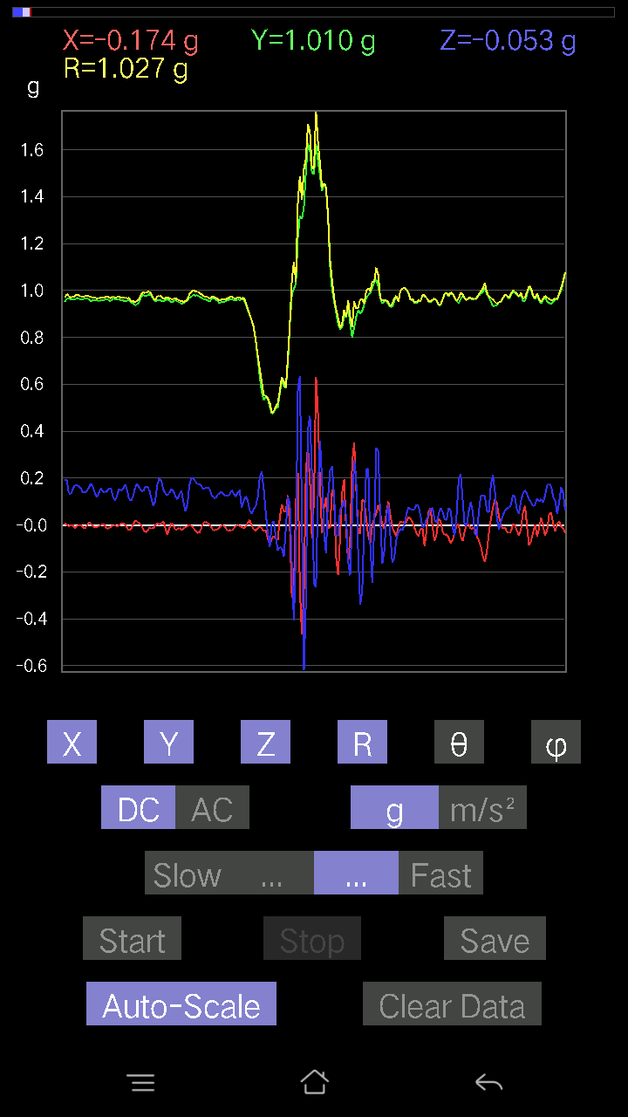
 |  | -0.01952458 | 0.9596331 | 0.16205402 | 0.97341585 | 80.416794 | 91.16557
 |  | -0.006833603 | 0.95670444 | 0.1718163 | 0.9720344 | 79.81893 | 90.40925
 |  | 0.020500809 | 0.95475197 | 0.15326795 | 0.9671932 | 80.88209 | 88.76991
 |  | 0.021477038 | 0.95377576 | 0.1513155 | 0.965943 | 80.987465 | 88.71004
 |  | 0.006833603 | 0.95377576 | 0.15912533 | 0.96698284 | 80.528404 | 89.58949
 |  | -0.005857374 | 0.95279956 | 0.16400647 | 0.9668296 | 80.233505 | 90.35223
 |  | -9.76E-04 | 0.95670444 | 0.1552204 | 0.969215 | 80.78436 | 90.058464
 |  | 0 | 0.9586569 | 0.14350566 | 0.9693384 | 81.48635 | 90
 |  | 0.0039049159 | 0.95572823 | 0.16010156 | 0.96905327 | 80.49031 | 89.7659
 |  | -0.002928687 | 0.95377576 | 0.16791138 | 0.96844774 | 80.01549 | 90.175934
 |  | -0.006833603 | 0.9586569 | 0.14741059 | 0.96994823 | 81.25844 | 90.40842
 |  | -0.004881145 | 0.95572823 | 0.12495731 | 0.9638748 | 82.55118 | 90.29262
 |  | 0.0019524579 | 0.9518233 | 0.13569583 | 0.9614493 | 81.88637 | 89.88247
 |  | 0.020500809 | 0.9518233 | 0.16303024 | 0.96590203 | 80.28279 | 88.76613
 |  | 0.024405725 | 0.9596331 | 0.16888762 | 0.9746868 | 80.02178 | 88.543144
 |  | -0.0019524579 | 0.9693954 | 0.1581491 | 0.982213 | 80.7343 | 90.1154
 |  | -0.017572122 | 0.9684192 | 0.14057697 | 0.9787269 | 81.741905 | 91.03953
 |  | -0.017572122 | 0.97134787 | 0.15424417 | 0.98367506 | 80.97856 | 91.03639
 |  | -0.017572122 | 0.96353805 | 0.16400647 | 0.9775543 | 80.34168 | 91.04479
 |  | -0.0078098318 | 0.96256185 | 0.15229172 | 0.9745661 | 81.009766 | 90.46487
 |  | 0.002928687 | 0.9615856 | 0.13081467 | 0.9704473 | 82.253044 | 89.82549
 |  | 0.002928687 | 0.95670444 | 0.119099945 | 0.96409374 | 82.9038 | 89.82461
 |  | -9.76E-04 | 0.9606094 | 0.13862452 | 0.9705607 | 81.7884 | 90.05823
 |  | -0.005857374 | 0.9606094 | 0.17669745 | 0.9767429 | 79.57754 | 90.34936
 |  | -0.004881145 | 0.967443 | 0.16888762 | 0.98208594 | 80.097725 | 90.28908
 |  | -0.0078098318 | 0.9684192 | 0.15424417 | 0.9806569 | 80.95057 | 90.46205
 |  | -0.0078098318 | 0.96256185 | 0.14545812 | 0.9735216 | 81.40701 | 90.46487
 |  | -0.0302631 | 0.9606094 | 0.15229172 | 0.9730771 | 80.995895 | 91.80445
 |  | -0.021477038 | 0.9664667 | 0.15326795 | 0.97878003 | 80.99093 | 91.27303
 |  | 0 | 0.9596331 | 0.13569583 | 0.9691796 | 81.951515 | 90
 |  | 0.011714748 | 0.9479183 | 0.13862452 | 0.9580726 | 81.68061 | 89.291954
 |  | 0.014643434 | 0.9498709 | 0.1513155 | 0.96195924 | 80.94983 | 89.11678
 |  | 9.76E-04 | 0.9586569 | 0.15619664 | 0.9712988 | 80.745964 | 89.94165
 |  | 0 | 0.9654905 | 0.14741059 | 0.97667897 | 81.31915 | 90
 |  | -0.004881145 | 0.9596331 | 0.15033926 | 0.9713503 | 81.096344 | 90.29143
 |  | -0.010738519 | 0.9508471 | 0.15424417 | 0.9633363 | 80.78645 | 90.64705
 |  | 0.002928687 | 0.95377576 | 0.14057697 | 0.9640844 | 81.615585 | 89.824066
 |  | 0.004881145 | 0.9586569 | 0.12886222 | 0.96729124 | 82.344315 | 89.708275
 |  | 0.0019524579 | 0.95279956 | 0.13667206 | 0.9625539 | 81.83704 | 89.88259
 |  | -0.013667206 | 0.95475197 | 0.14057697 | 0.9651424 | 81.62484 | 90.82013
 |  | -0.002928687 | 0.95670444 | 0.1513155 | 0.9686012 | 81.012405 | 90.17539
 |  | -0.014643434 | 0.9615856 | 0.15912533 | 0.9747729 | 80.60479 | 90.87246
 |  | -0.023429496 | 0.967443 | 0.16595893 | 0.98185396 | 80.2688 | 91.387314
 |  | -0.021477038 | 0.9596331 | 0.13667206 | 0.96955466 | 81.896385 | 91.28209
 |  | 0.002928687 | 0.95279956 | 0.13179092 | 0.9618755 | 82.12487 | 89.82388
 |  | 0.0078098318 | 0.9606094 | 0.13471961 | 0.97004163 | 82.016945 | 89.53419
 |  | -0.011714748 | 0.9664667 | 0.13667206 | 0.9761529 | 81.95152 | 90.69446
 |  | -0.01952458 | 0.95572823 | 0.11226633 | 0.9624975 | 83.301735 | 91.170334
 |  | 0.013667206 | 0.95279956 | 0.13081467 | 0.96183485 | 82.18324 | 89.17819
 |  | 0.0078098318 | 0.9508471 | 0.19231711 | 0.97013247 | 78.56606 | 89.52941
 |  | -9.76E-04 | 0.9664667 | 0.19036464 | 0.98503685 | 78.85712 | 90.05788
 |  | -0.0039049159 | 0.9664667 | 0.13569583 | 0.9759542 | 82.00775 | 90.2315
 |  | 0 | 0.9615856 | 0.13179092 | 0.9705749 | 82.1959 | 90
 |  | 0 | 0.9615856 | 0.15326795 | 0.97372377 | 80.943756 | 90
 |  | -0.013667206 | 0.9606094 | 0.17084008 | 0.9757784 | 79.91664 | 90.81513
 |  | -0.004881145 | 0.9684192 | 0.17084008 | 0.9833849 | 79.99544 | 90.28879
 |  | -9.76E-04 | 0.9654905 | 0.16400647 | 0.9793217 | 80.359276 | 90.05793
 |  | -9.76E-04 | 0.9615856 | 0.15619664 | 0.9741895 | 80.77366 | 90.05817
 |  | -0.008786061 | 0.96256185 | 0.13862452 | 0.9725324 | 81.80516 | 90.52297
 |  | -0.014643434 | 0.9664667 | 0.13862452 | 0.9764677 | 81.83842 | 90.86805
 |  | -0.0039049159 | 0.967443 | 0.14643435 | 0.9784703 | 81.39298 | 90.23126
 |  | 0.011714748 | 0.96256185 | 0.16010156 | 0.97585607 | 80.55721 | 89.30272
 |  | 0.006833603 | 0.95572823 | 0.17669745 | 0.9719491 | 79.52555 | 89.59033
 |  | -0.004881145 | 0.9576807 | 0.16205402 | 0.9713072 | 80.39579 | 90.29202
 |  | -0.00976229 | 0.9606094 | 0.13569583 | 0.97019535 | 81.96 | 90.58225
 |  | -0.008786061 | 0.9576807 | 0.1181237 | 0.9649781 | 82.96874 | 90.525635
 |  | -0.0039049159 | 0.95572823 | 0.13764828 | 0.9655976 | 81.80443 | 90.2341
 |  | 0 | 0.9576807 | 0.15717287 | 0.9704925 | 80.6798 | 90
 |  | 0.004881145 | 0.9576807 | 0.1415532 | 0.96809787 | 81.59219 | 89.70798
 |  | -0.002928687 | 0.9615856 | 0.14057697 | 0.97181135 | 81.682724 | 90.17451
 |  | -0.017572122 | 0.96451426 | 0.14350566 | 0.97528994 | 81.53869 | 91.04373
 |  | -0.012690976 | 0.9576807 | 0.15717287 | 0.97057545 | 80.68061 | 90.759224
 |  | -0.006833603 | 0.95377576 | 0.15326795 | 0.9660362 | 80.87108 | 90.41051
 |  | 0 | 0.967443 | 0.12007617 | 0.9748663 | 82.9248 | 90
 |  | -0.0019524579 | 0.96353805 | 0.10543273 | 0.9692912 | 83.75541 | 90.116104
 |  | -0.004881145 | 0.96256185 | 0.12398108 | 0.97052586 | 82.66062 | 90.29054
 |  | -0.0019524579 | 0.96451426 | 0.1552204 | 0.97692627 | 80.85773 | 90.11598
 |  | 0.0078098318 | 0.95670444 | 0.14643435 | 0.96787775 | 81.298065 | 89.53229
...

第3次
...
Accelerometer | Data | File | 2016-12-02
0.02831064 | 0.9664667 | 0.09664667 | 0.97169954 | 84.29184 | 88.32212
0.035144243 | 0.95572823 | 0.09567044 | 0.9611474 | 84.287445 | 87.89406
0.041001618 | 0.9654905 | 0.06638357 | 0.9686381 | 86.070274 | 87.568275
0.033191785 | 0.97037166 | 0.06443111 | 0.9730746 | 86.203445 | 88.04095
0.01952458 | 0.96256185 | 0.07809832 | 0.9659223 | 85.362366 | 88.837975
0.012690976 | 0.9684192 | 0.06638357 | 0.9707747 | 86.07893 | 89.24919
0.002928687 | 0.9752528 | 0.050763905 | 0.97657746 | 87.02034 | 89.82794
0.004881145 | 0.9684192 | 0.061502427 | 0.9703825 | 86.36618 | 89.71121
0.01952458 | 0.9606094 | 0.08786061 | 0.9648166 | 84.77515 | 88.83561
0.043930303 | 0.95377576 | 0.099575356 | 0.9599653 | 84.04611 | 87.362854
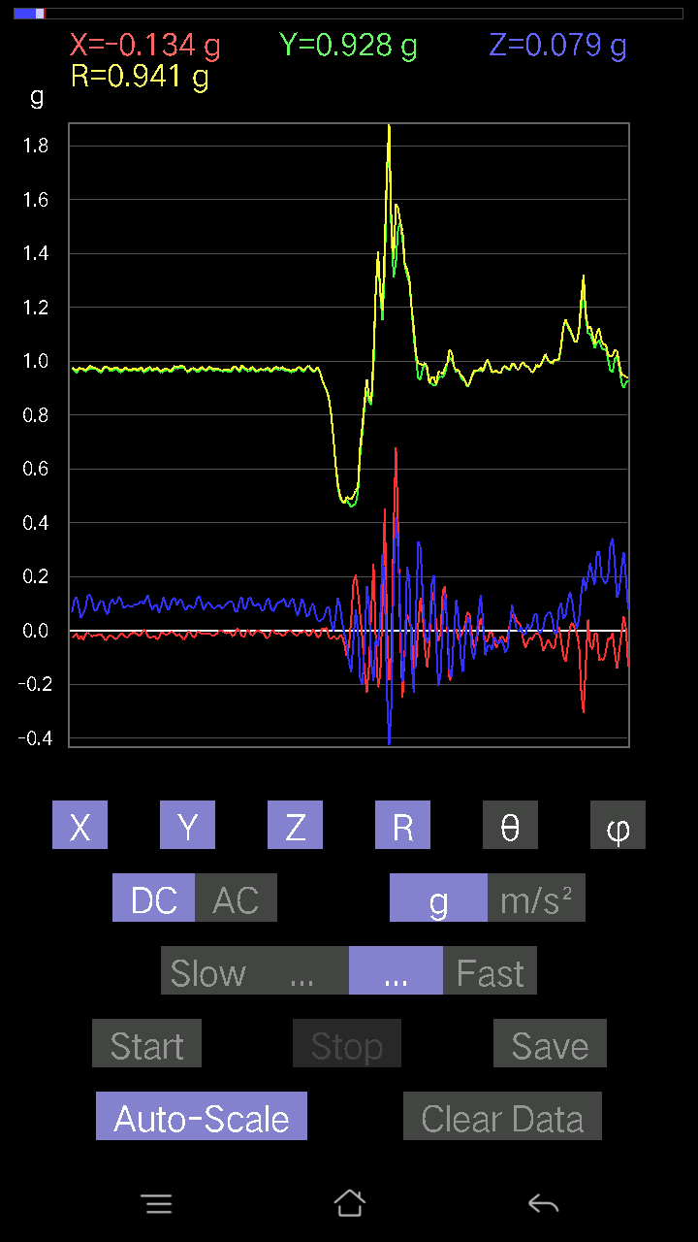
0.02831064 | 0.96451426 | 0.07614586 | 0.9679295 | 85.487946 | 88.318726
0.006833603 | 0.9723241 | 0.052716363 | 0.97377604 | 86.89672 | 89.59733
0.0156196635 | 0.967443 | 0.067359805 | 0.9699109 | 86.01763 | 89.07502
0.01854835 | 0.96451426 | 0.09176553 | 0.9690473 | 84.56614 | 88.89829
0.01952458 | 0.967443 | 0.090789296 | 0.9718898 | 84.639885 | 88.843834
0.027334413 | 0.9684192 | 0.07028849 | 0.9713513 | 85.850365 | 88.38321
0.014643434 | 0.967443 | 0.054668825 | 0.969097 | 86.766106 | 89.13283
0.0078098318 | 0.96256185 | 0.06345488 | 0.96468276 | 86.22848 | 89.53513
0.005857374 | 0.97134787 | 0.07028849 | 0.97390527 | 85.86126 | 89.6545
0.01854835 | 0.98013395 | 0.067359805 | 0.98262095 | 86.06922 | 88.91585
0.036120474 | 0.967443 | 0.08005078 | 0.971421 | 85.27313 | 87.86179
0.026358182 | 0.9615856 | 0.08688438 | 0.9658626 | 84.83897 | 88.42985
0.010738519 | 0.9693954 | 0.09274176 | 0.97388077 | 84.5355 | 89.365326
0.006833603 | 0.98208636 | 0.055645052 | 0.98368526 | 86.757164 | 89.601326
0.023429496 | 0.97330034 | 0.062478654 | 0.975585 | 86.32814 | 88.62103
0.0302631 | 0.9596331 | 0.10543273 | 0.9658818 | 83.73328 | 88.19371
0.0078098318 | 0.97037166 | 0.061502427 | 0.9723501 | 86.37354 | 89.53888
0.00976229 | 0.97427654 | 0.034168016 | 0.9749244 | 87.991554 | 89.42591
0.0370967 | 0.95670444 | 0.061502427 | 0.9593967 | 86.32452 | 87.77944
0.033191785 | 0.9596331 | 0.099575356 | 0.96535623 | 84.079475 | 88.01904
0.01952458 | 0.9693954 | 0.084931925 | 0.9733047 | 84.99393 | 88.84616
0.00976229 | 0.97427654 | 0.0605262 | 0.9762036 | 86.44529 | 89.42591
0.0156196635 | 0.97134787 | 0.062478654 | 0.97348046 | 86.32019 | 89.07874
0.021477038 | 0.97330034 | 0.07809832 | 0.97666484 | 85.41348 | 88.73591
0.017572122 | 0.97134787 | 0.08981306 | 0.9756494 | 84.71818 | 88.96361
0.02831064 | 0.967443 | 0.090789296 | 0.97210604 | 84.64108 | 88.323814
0.03904916 | 0.9576807 | 0.099575356 | 0.963635 | 84.06886 | 87.66508
0.045882765 | 0.95377576 | 0.07907455 | 0.9581473 | 85.266075 | 87.24583
0.025381953 | 0.97037166 | 0.0741934 | 0.9735349 | 85.629234 | 88.50166
0.0156196635 | 0.9791577 | 0.065407336 | 0.98146415 | 86.178825 | 89.08609
0.025381953 | 0.96353805 | 0.07028849 | 0.96643174 | 85.8292 | 88.491035
0.02831064 | 0.96256185 | 0.084931925 | 0.96671623 | 84.95972 | 88.315315
0.03807293 | 0.9654905 | 0.10640897 | 0.9720825 | 83.71552 | 87.74178
0.017572122 | 0.97134787 | 0.077122085 | 0.9745631 | 85.46115 | 88.96361
0.0156196635 | 0.9752528 | 0.06345488 | 0.9774398 | 86.27777 | 89.08243
0.033191785 | 0.9664667 | 0.045882765 | 0.9681244 | 87.28354 | 88.03304
0.035144243 | 0.9654905 | 0.07907455 | 0.96936053 | 85.32096 | 87.91533
0.020500809 | 0.9693954 | 0.117147475 | 0.97666335 | 83.11098 | 88.78849
0.0156196635 | 0.976229 | 0.10152781 | 0.9816185 | 84.06334 | 89.08334
0.02831064 | 0.967443 | 0.077122085 | 0.970925 | 85.44411 | 88.323814
0.0302631 | 0.95475197 | 0.07809832 | 0.9584188 | 85.32598 | 88.18449
0.005857374 | 0.9752528 | 0.09176553 | 0.97957814 | 84.624725 | 89.65588
-9.76E-04 | 0.9781815 | 0.067359805 | 0.9804985 | 86.0607 | 90.05718
0.021477038 | 0.9684192 | 0.04490653 | 0.9696977 | 87.345695 | 88.72954
0.033191785 | 0.95475197 | 0.07516963 | 0.9582815 | 85.50098 | 88.00893
0.024405725 | 0.96451426 | 0.08786061 | 0.9688152 | 84.79677 | 88.550514
0.006833603 | 0.9791577 | 0.061502427 | 0.9811111 | 86.40597 | 89.600136
0.006833603 | 0.97134787 | 0.05662128 | 0.97302073 | 86.664 | 89.596924
0.032215554 | 0.9576807 | 0.08981306 | 0.96242225 | 84.64538 | 88.07335
0.03904916 | 0.95475197 | 0.099575356 | 0.9607244 | 84.050835 | 87.65792
0.010738519 | 0.97427654 | 0.0605262 | 0.9762139 | 86.44533 | 89.36851
0.004881145 | 0.9781815 | 0.036120474 | 0.9788603 | 87.88528 | 89.714096
0.012690976 | 0.967443 | 0.058573738 | 0.96929765 | 86.53556 | 89.248436
0.032215554 | 0.96451426 | 0.08102701 | 0.96844774 | 85.20063 | 88.08698
0.01952458 | 0.9781815 | 0.082003236 | 0.9818069 | 85.208916 | 88.85652
0.021477038 | 0.97330034 | 0.08297946 | 0.97706723 | 85.12817 | 88.73591
0.024405725 | 0.96451426 | 0.065407336 | 0.9670375 | 86.121735 | 88.550514
0.032215554 | 0.9576807 | 0.06345488 | 0.9603211 | 86.21132 | 88.07335
0.029286869 | 0.9596331 | 0.06443111 | 0.96223944 | 86.16063 | 88.251945
0.0156196635 | 0.9684192 | 0.06443111 | 0.9706859 | 86.194084 | 89.07596
0.014643434 | 0.96451426 | 0.071264714 | 0.96725434 | 85.77477 | 89.13019
0.0302631 | 0.96256185 | 0.08590815 | 0.9668616 | 84.9024 | 88.1992
0.02831064 | 0.9752528 | 0.093717985 | 0.9801544 | 84.51325 | 88.33723
0.008786061 | 0.98208636 | 0.08005078 | 0.9853827 | 85.340256 | 89.48743
0.010738519 | 0.9752528 | 0.05759751 | 0.9770112 | 86.62029 | 89.36914
0.013667206 | 0.97427654 | 0.032215554 | 0.97490484 | 88.10632 | 89.196304
0.006833603 | 0.97330034 | 0.0605262 | 0.9752044 | 86.44164 | 89.59773
0.020500809 | 0.9654905 | 0.09176553 | 0.9700583 | 84.57182 | 88.78359
0.0370967 | 0.95279956 | 0.09469421 | 0.95821196 | 84.32855 | 87.77035
0.031239327 | 0.9615856 | 0.067359805 | 0.9644481 | 85.99504 | 88.13927
0.02831064 | 0.96353805 | 0.059549972 | 0.9657915 | 86.46494 | 88.317024
0.0156196635 | 0.9654905 | 0.082003236 | 0.9690926 | 85.145905 | 89.07315
0.005857374 | 0.96256185 | 0.08395569 | 0.966234 | 85.015305 | 89.65135
-0.002928687 | 0.967443 | 0.06833603 | 0.9698579 | 85.9596 | 90.17345
0.0078098318 | 0.976229 | 0.05662128 | 0.9779008 | 86.68067 | 89.54164
0.026358182 | 0.9664667 | 0.073217176 | 0.9695945 | 85.66929 | 88.437775
0.029286869 | 0.9606094 | 0.0741934 | 0.96391535 | 85.585526 | 88.253716
0.023429496 | 0.96353805 | 0.06345488 | 0.9659095 | 86.23328 | 88.60706
...

第4次
...
Accelerometer | Data | File | 2016-12-02 | 11-09-35
-0.0156196635 | 0.95475197 | 0.19036464 | 0.97367036 | 78.72534 | 90.93727
-9.76E-04 | 0.95377576 | 0.22258021 | 0.97940344 | 76.86413 | 90.05865
-0.004881145 | 0.95572823 | 0.22453266 | 0.9817613 | 76.77922 | 90.29262
-0.004881145 | 0.95279956 | 0.18938842 | 0.97145194 | 78.757965 | 90.29352
-0.016595893 | 0.9508471 | 0.17669745 | 0.9672681 | 79.47428 | 90.99992
-0.0078098318 | 0.95475197 | 0.21184167 | 0.9780026 | 77.49021 | 90.468666
0.0019524579 | 0.9449896 | 0.24405725 | 0.9759985 | 75.519 | 89.88162
0.0039049159 | 0.9479183 | 0.21477039 | 0.97195196 | 77.2341 | 89.76398
0.005857374 | 0.9410847 | 0.19036464 | 0.96016324 | 78.56461 | 89.643394
0.002928687 | 0.94303715 | 0.22258021 | 0.96895283 | 76.71988 | 89.82206
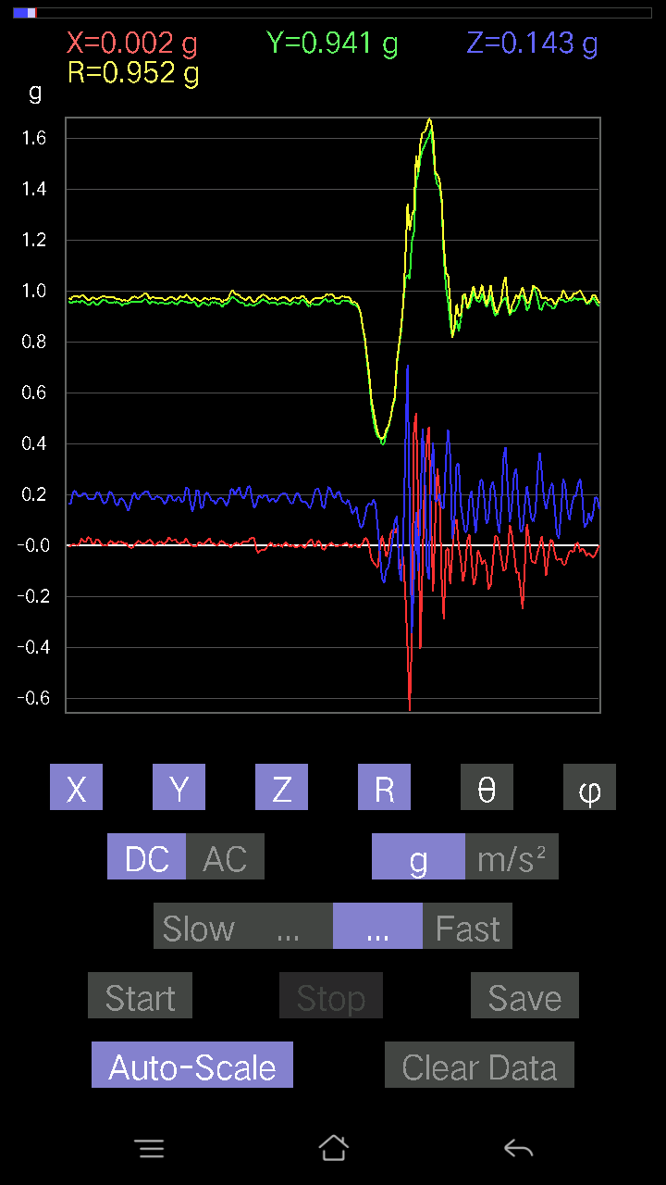
0.004881145 | 0.94303715 | 0.21281794 | 0.9667649 | 77.28309 | 89.70344
0.006833603 | 0.95475197 | 0.19426957 | 0.9743401 | 78.498955 | 89.58991
0.008786061 | 0.9508471 | 0.20500809 | 0.9727362 | 77.83346 | 89.47059
0.006833603 | 0.9440134 | 0.21086545 | 0.9673015 | 77.40879 | 89.58525
-0.0039049159 | 0.95279956 | 0.18353106 | 0.9703226 | 79.097145 | 90.23482
-0.012690976 | 0.9606094 | 0.18450728 | 0.9782507 | 79.12836 | 90.75691
-0.00976229 | 0.95572823 | 0.20988922 | 0.97855264 | 77.614426 | 90.58523
-0.004881145 | 0.9508471 | 0.2255089 | 0.977235 | 76.65805 | 90.29412
-0.0156196635 | 0.9508471 | 0.19329333 | 0.9704208 | 78.51069 | 90.94112
-0.006833603 | 0.9586569 | 0.20403185 | 0.98015237 | 77.98525 | 90.40842
-0.0078098318 | 0.95279956 | 0.20793676 | 0.97525674 | 77.68933 | 90.46963
0.008786061 | 0.9469421 | 0.19231711 | 0.9663138 | 78.52026 | 89.46841
0.022453265 | 0.9440134 | 0.20012695 | 0.9652545 | 78.03403 | 88.63748
0 | 0.9508471 | 0.23429495 | 0.9792877 | 76.1577 | 90
0.0039049159 | 0.9449896 | 0.208913 | 0.9678147 | 77.53398 | 89.763245
0.0019524579 | 0.9479183 | 0.20500809 | 0.96983564 | 77.79651 | 89.88199
-0.006833603 | 0.95475197 | 0.20988922 | 0.9775743 | 77.60183 | 90.41009
0.006833603 | 0.9576807 | 0.20988922 | 0.98043483 | 77.63858 | 89.59117
0.013667206 | 0.9498709 | 0.19231711 | 0.9692406 | 78.5554 | 89.17566
0 | 0.95670444 | 0.17669745 | 0.9728851 | 79.53574 | 90
-0.0078098318 | 0.95377576 | 0.18353106 | 0.9713047 | 79.10831 | 90.46915
0.0039049159 | 0.9449896 | 0.20012695 | 0.9659562 | 78.04285 | 89.763245
-0.006833603 | 0.9508471 | 0.20403185 | 0.9725152 | 77.88948 | 90.411766
-0.020500809 | 0.9508471 | 0.19817449 | 0.97149557 | 78.229675 | 91.23514
-0.0078098318 | 0.94206095 | 0.18450728 | 0.95999104 | 78.91898 | 90.47498
-0.0019524579 | 0.9488945 | 0.1786499 | 0.96556735 | 79.33766 | 90.11789
-0.005857374 | 0.9469421 | 0.1786499 | 0.9636646 | 79.31636 | 90.3544
0.006833603 | 0.9518233 | 0.18450728 | 0.96956545 | 79.02977 | 89.58865
0.01854835 | 0.9479183 | 0.18255483 | 0.9655151 | 79.10119 | 88.87901
0.02831064 | 0.9401085 | 0.19134088 | 0.95980036 | 78.50076 | 88.2751
0.025381953 | 0.9498709 | 0.19719826 | 0.97045666 | 78.275764 | 88.46934
0.013667206 | 0.9576807 | 0.19817449 | 0.9780656 | 78.30986 | 89.18238
0.00976229 | 0.9576807 | 0.1952458 | 0.97742957 | 78.47741 | 89.41596
0.004881145 | 0.9586569 | 0.20696054 | 0.98075455 | 77.817764 | 89.708275
-0.008786061 | 0.9586569 | 0.20598431 | 0.9805762 | 77.87386 | 90.5251
-0.01952458 | 0.95572823 | 0.20598431 | 0.9778687 | 77.839775 | 91.170334
-0.010738519 | 0.9440134 | 0.19231711 | 0.96346384 | 78.48584 | 90.65173
0.004881145 | 0.9508471 | 0.1718163 | 0.96625817 | 79.757416 | 89.70588
0.002928687 | 0.9488945 | 0.17669745 | 0.9652105 | 79.45159 | 89.82316
0.01952458 | 0.9498709 | 0.19036464 | 0.9689554 | 78.669754 | 88.82245
0.020500809 | 0.9410847 | 0.19329333 | 0.960949 | 78.39588 | 88.75205
0.034168016 | 0.9479183 | 0.20598431 | 0.9706421 | 77.74784 | 87.935646
0.017572122 | 0.9586569 | 0.19036464 | 0.97753286 | 78.77047 | 88.94989
0.0019524579 | 0.95572823 | 0.18255483 | 0.973009 | 79.18614 | 89.88295
0.00976229 | 0.9654905 | 0.19426957 | 0.9848898 | 78.6238 | 89.42069
0.006833603 | 0.96451426 | 0.21184167 | 0.9875279 | 77.6128 | 89.59406
0.002928687 | 0.95279956 | 0.21769907 | 0.9773579 | 77.12984 | 89.82388
0.0039049159 | 0.95670444 | 0.19622204 | 0.97662777 | 78.409355 | 89.76614
0.005857374 | 0.9586569 | 0.17376876 | 0.97429615 | 79.72615 | 89.649925
0.010738519 | 0.95279956 | 0.18060236 | 0.9698245 | 79.26763 | 89.35428
0.034168016 | 0.95279956 | 0.17669745 | 0.9696476 | 79.50041 | 87.94621
0.034168016 | 0.95475197 | 0.21379416 | 0.9789927 | 77.385994 | 87.95041
0.011714748 | 0.9449896 | 0.23429495 | 0.9736718 | 76.076256 | 89.28976
0.005857374 | 0.9576807 | 0.20403185 | 0.97919136 | 77.97329 | 89.649574
-0.004881145 | 0.96451426 | 0.14936304 | 0.976023 | 81.1973 | 90.289955
-0.0039049159 | 0.95572823 | 0.17669745 | 0.97193295 | 79.525375 | 90.2341
0.004881145 | 0.95279956 | 0.1952458 | 0.97261083 | 78.41953 | 89.70648
0.013667206 | 0.9498709 | 0.1952458 | 0.969826 | 78.38581 | 89.17566
0.02831064 | 0.9508471 | 0.16498269 | 0.9654693 | 80.16081 | 88.29457
0.01952458 | 0.9606094 | 0.17572121 | 0.97674435 | 79.63577 | 88.83561
-0.0078098318 | 0.9518233 | 0.17962612 | 0.9686558 | 79.3133 | 90.47011
0.005857374 | 0.9459658 | 0.19036464 | 0.9649478 | 78.62207 | 89.64523
0.031239327 | 0.95475197 | 0.20403185 | 0.9768092 | 77.94352 | 88.12596
0.00976229 | 0.95279956 | 0.19329333 | 0.9722575 | 78.53269 | 89.41297
0.006833603 | 0.9469421 | 0.18645974 | 0.9651493 | 78.86084 | 89.58653
0.041977845 | 0.9440134 | 0.18060236 | 0.96205026 | 79.17986 | 87.45388
0.025381953 | 0.95279956 | 0.17279254 | 0.9686736 | 79.724556 | 88.47404
0.005857374 | 0.95670444 | 0.16205402 | 0.97035 | 80.38623 | 89.649216
9.76E-04 | 0.9498709 | 0.16791138 | 0.9645983 | 79.975235 | 89.94112
0.006833603 | 0.9498709 | 0.19426957 | 0.96955764 | 78.441444 | 89.58781
0.011714748 | 0.95475197 | 0.20793676 | 0.97720325 | 77.71423 | 89.29702
0.014643434 | 0.95279956 | 0.17084008 | 0.96810526 | 79.83587 | 89.1195
0.013667206 | 0.9518233 | 0.16498269 | 0.9661127 | 80.16743 | 89.177345
0.002928687 | 0.95475197 | 0.1581491 | 0.967766 | 80.594734 | 89.82425
0.008786061 | 0.96451426 | 0.16205402 | 0.9780728 | 80.46285 | 89.47809
0.0078098318 | 0.96353805 | 0.15424417 | 0.975837 | 80.90549 | 89.53561
-0.0078098318 | 0.95670444 | 0.16400647 | 0.97069174 | 80.272736 | 90.46771
0.004881145 | 0.9488945 | 0.18645974 | 0.9670532 | 78.88305 | 89.70527
...

第5次
...
Accelerometer | Data | File | 2016-12-02 | 2011-10-09
0.021477038 | 0.95670444 | 0.17767367 | 0.97329986 | 79.481804 | 88.71398
0.029286869 | 0.9518233 | 0.16400647 | 0.9662937 | 80.228035 | 88.23761
0.017572122 | 0.9596331 | 0.15424417 | 0.9721089 | 80.870316 | 88.95096
0.016595893 | 0.9654905 | 0.16595893 | 0.9797906 | 80.24811 | 89.015236
0.029286869 | 0.95670444 | 0.16986385 | 0.9721084 | 79.936615 | 88.2466
0.0302631 | 0.9508471 | 0.18548352 | 0.9692421 | 78.96728 | 88.17703
0.041001618 | 0.9479183 | 0.20403185 | 0.97049433 | 77.86388 | 87.52325
0.032215554 | 0.95279956 | 0.20012695 | 0.974123 | 78.144554 | 88.063484
0.016595893 | 0.95670444 | 0.1513155 | 0.968739 | 81.013695 | 89.006195
0.008786061 | 0.9586569 | 0.12495731 | 0.96680635 | 82.57389 | 89.4749
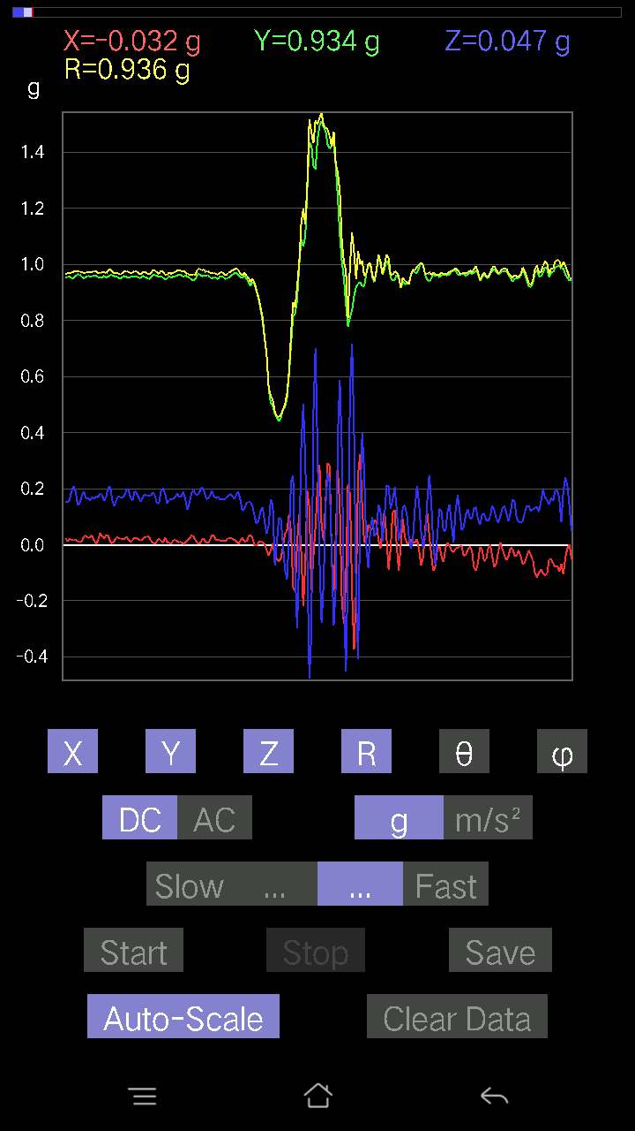
0.012690976 | 0.95670444 | 0.15326795 | 0.96898687 | 80.89911 | 89.24
0.0156196635 | 0.9576807 | 0.18060236 | 0.9746864 | 79.3218 | 89.0656
0.01854835 | 0.9606094 | 0.17279254 | 0.97620267 | 79.80466 | 88.893814
0.012690976 | 0.9654905 | 0.18450728 | 0.9830442 | 79.182014 | 89.24691
0.012690976 | 0.9518233 | 0.19134088 | 0.970948 | 78.63456 | 89.2361
0.01854835 | 0.9508471 | 0.18353106 | 0.9685752 | 79.07723 | 88.88246
0.027334413 | 0.95572823 | 0.16693515 | 0.9705828 | 80.09618 | 88.361755
0.025381953 | 0.95572823 | 0.1581491 | 0.9690572 | 80.607376 | 88.478714
0.03807293 | 0.9518233 | 0.15619664 | 0.9653054 | 80.687996 | 87.70939
0.0370967 | 0.9479183 | 0.15424417 | 0.9611017 | 80.76485 | 87.75888
0.027334413 | 0.9498709 | 0.16791138 | 0.964985 | 79.97929 | 88.351654
0.016595893 | 0.9596331 | 0.1581491 | 0.972719 | 80.64305 | 89.009224
0.021477038 | 0.9596331 | 0.16303024 | 0.97361994 | 80.36056 | 88.71791
0.032215554 | 0.9576807 | 0.17669745 | 0.9743778 | 79.551956 | 88.07335
0.022453265 | 0.95377576 | 0.18645974 | 0.9720903 | 78.94138 | 88.65142
0.0078098318 | 0.9576807 | 0.16498269 | 0.9718192 | 80.22574 | 89.53277
-0.008786061 | 0.9615856 | 0.16595893 | 0.9758414 | 80.20825 | 90.5235
-0.005857374 | 0.967443 | 0.17376876 | 0.98294246 | 79.81749 | 90.34689
0.011714748 | 0.96353805 | 0.18060236 | 0.9803877 | 79.38462 | 89.30343
0.022453265 | 0.9586569 | 0.16986385 | 0.9738485 | 79.95478 | 88.65829
0.020500809 | 0.95572823 | 0.15912533 | 0.9691014 | 80.5493 | 88.771164
0.010738519 | 0.9606094 | 0.16303024 | 0.9744047 | 80.36839 | 89.35953
0.011714748 | 0.95572823 | 0.17279254 | 0.97129345 | 79.75257 | 89.29774
0.025381953 | 0.9508471 | 0.18353106 | 0.96873015 | 79.079 | 88.47091
0.04490653 | 0.94303715 | 0.18841219 | 0.9627226 | 78.713936 | 87.27369
0.029286869 | 0.95475197 | 0.17084008 | 0.9703584 | 79.859726 | 88.24301
0.023429496 | 0.9508471 | 0.1513155 | 0.96309686 | 80.96061 | 88.58848
0.011714748 | 0.95670444 | 0.1513155 | 0.9686676 | 81.01302 | 89.298454
0.021477038 | 0.95670444 | 0.16010156 | 0.97024596 | 80.502106 | 88.71398
0.016595893 | 0.9508471 | 0.19231711 | 0.97024304 | 78.56738 | 89.00008
0.01854835 | 0.9508471 | 0.208913 | 0.9737037 | 77.61058 | 88.88246
0.016595893 | 0.9576807 | 0.18938842 | 0.97636867 | 78.81531 | 89.00721
0.012690976 | 0.96451426 | 0.1415532 | 0.9749288 | 81.65152 | 89.246155
0.008786061 | 0.96353805 | 0.1483868 | 0.97493666 | 81.245476 | 89.47756
0.010738519 | 0.95572823 | 0.174745 | 0.9716314 | 79.63915 | 89.356255
0.029286869 | 0.9498709 | 0.19134088 | 0.9693935 | 78.61609 | 88.233986
0.034168016 | 0.95475197 | 0.16693515 | 0.9698382 | 80.0885 | 87.95041
0.022453265 | 0.9586569 | 0.16595893 | 0.973175 | 80.18116 | 88.65829
0.027334413 | 0.9576807 | 0.1581491 | 0.97103584 | 80.626686 | 88.36509
0.033191785 | 0.95670444 | 0.16986385 | 0.9722339 | 79.93793 | 88.012985
0.0156196635 | 0.9615856 | 0.16400647 | 0.9755967 | 80.32211 | 89.06939
0.002928687 | 0.9596331 | 0.17279254 | 0.97507 | 79.79269 | 89.82514
0.0156196635 | 0.95475197 | 0.16888762 | 0.9697001 | 79.96994 | 89.06273
0.041977845 | 0.9518233 | 0.18255483 | 0.97008044 | 79.15311 | 87.47475
0.0302631 | 0.95377576 | 0.17767367 | 0.9706555 | 79.45283 | 88.182625
0.022453265 | 0.9596331 | 0.1552204 | 0.9723648 | 80.81447 | 88.65965
0.035144243 | 0.9518233 | 0.17084008 | 0.967672 | 79.831276 | 87.88542
0.033191785 | 0.95670444 | 0.20305562 | 0.97857887 | 78.024086 | 88.012985
0.011714748 | 0.9615856 | 0.20696054 | 0.9836751 | 77.854485 | 89.30202
0.004881145 | 0.9615856 | 0.15717287 | 0.97435826 | 80.71711 | 89.70916
0.013667206 | 0.9576807 | 0.13764828 | 0.9676188 | 81.82166 | 89.18238
0.026358182 | 0.95670444 | 0.16010156 | 0.97036624 | 80.503296 | 88.421844
0.026358182 | 0.95279956 | 0.17279254 | 0.9686997 | 79.72483 | 88.415375
0.020500809 | 0.9479183 | 0.16888762 | 0.9630641 | 79.90011 | 88.76105
0.021477038 | 0.95475197 | 0.16791138 | 0.96964264 | 80.027916 | 88.71136
0.01952458 | 0.9586569 | 0.17572121 | 0.9748242 | 79.61513 | 88.833244
0.02831064 | 0.95475197 | 0.19622204 | 0.9751184 | 78.39117 | 88.301544
0.017572122 | 0.95279956 | 0.19622204 | 0.9729537 | 78.364975 | 88.943436
0.00976229 | 0.95475197 | 0.16693515 | 0.96928525 | 80.08279 | 89.41418
0.016595893 | 0.95572823 | 0.1581491 | 0.9688669 | 80.605515 | 89.00518
0.025381953 | 0.95670444 | 0.19134088 | 0.97598106 | 78.69395 | 88.48026
0.023429496 | 0.9576807 | 0.18353106 | 0.97538966 | 79.15447 | 88.59855
0.01952458 | 0.9518233 | 0.16888762 | 0.9668877 | 79.94047 | 88.82487
0.014643434 | 0.9508471 | 0.15229172 | 0.96307707 | 80.90161 | 89.11769
0.01952458 | 0.9586569 | 0.16888762 | 0.9736156 | 80.0107 | 88.833244
0.027334413 | 0.95572823 | 0.18060236 | 0.97302663 | 79.30337 | 88.361755
0.027334413 | 0.9518233 | 0.174745 | 0.968117 | 79.60112 | 88.355034
0.0302631 | 0.9469421 | 0.17572121 | 0.96358347 | 79.492615 | 88.16952
0.013667206 | 0.9518233 | 0.174745 | 0.96782756 | 79.59798 | 89.177345
0.006833603 | 0.96256185 | 0.18645974 | 0.98047906 | 79.03717 | 89.59324
0.0039049159 | 0.9615856 | 0.17572121 | 0.9775173 | 79.64406 | 89.76733
0.012690976 | 0.9596331 | 0.1483868 | 0.9711207 | 81.2108 | 89.24232
0.021477038 | 0.95475197 | 0.14741059 | 0.9663035 | 81.22521 | 88.71136
0.013667206 | 0.9586569 | 0.19329333 | 0.9780451 | 78.60146 | 89.18321
0.0078098318 | 0.95279956 | 0.20110317 | 0.9738226 | 78.082146 | 89.53037
0.026358182 | 0.9449896 | 0.18157859 | 0.9626375 | 79.12738 | 88.40229
0.00976229 | 0.9498709 | 0.14741059 | 0.9612907 | 81.179085 | 89.41116
0.005857374 | 0.9576807 | 0.16010156 | 0.97098875 | 80.50944 | 89.649574
...

第6次
...
Accelerometer | Data | File | 2016-12-02 | 11-10-42
-0.036120474 | 0.967443 | 0.1210524 | 0.97565585 | 82.87278 | 92.13821
-0.027334413 | 0.97134787 | 0.14643435 | 0.9827038 | 81.43034 | 91.611916
-0.025381953 | 0.96353805 | 0.15717287 | 0.97660285 | 80.73863 | 91.508965
-0.017572122 | 0.9654905 | 0.14936304 | 0.9771336 | 81.20739 | 91.04268
-0.020500809 | 0.96256185 | 0.13276714 | 0.9718913 | 82.148445 | 91.22011
-0.03904916 | 0.9654905 | 0.12398108 | 0.97420126 | 82.68846 | 92.31606
-0.02831064 | 0.9615856 | 0.119099945 | 0.96934676 | 82.94245 | 91.68639
-0.017572122 | 0.95670444 | 0.13764828 | 0.9667157 | 81.81397 | 91.05225
-0.005857374 | 0.9596331 | 0.1513155 | 0.9715073 | 81.03951 | 90.34972
-0.014643434 | 0.9469421 | 0.13374338 | 0.9564523 | 81.96183 | 90.88595
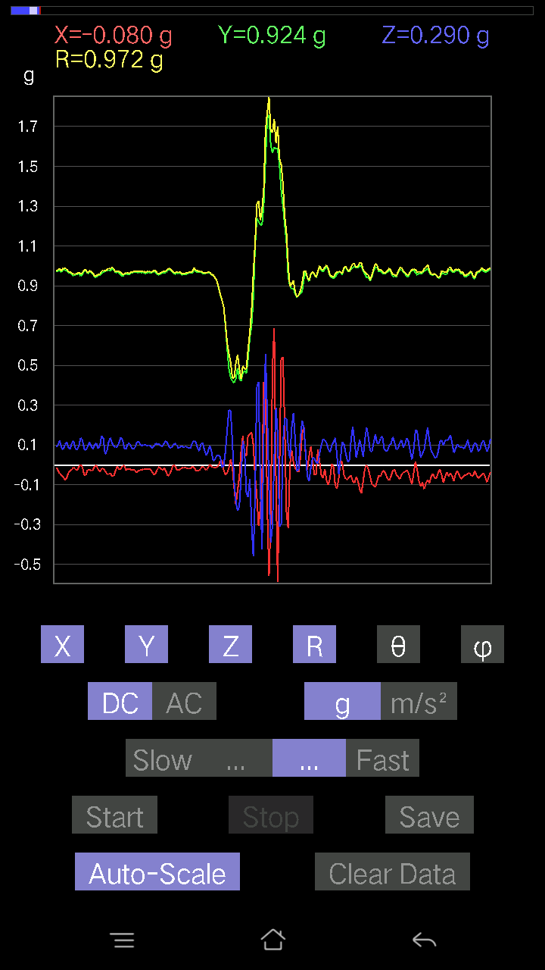
-0.024405725 | 0.9576807 | 0.11226633 | 0.9645474 | 83.31603 | 91.45982
-0.029286869 | 0.9684192 | 0.09859913 | 0.97386616 | 84.18913 | 91.73221
-0.0370967 | 0.967443 | 0.117147475 | 0.9752157 | 83.1007 | 92.19594
-0.013667206 | 0.9615856 | 0.15717287 | 0.9744419 | 80.71791 | 90.8143
-0.010738519 | 0.96256185 | 0.16400647 | 0.9764931 | 80.331085 | 90.639175
-0.04002539 | 0.96353805 | 0.13569583 | 0.9738691 | 81.990524 | 92.3787
-0.049787678 | 0.9654905 | 0.09664667 | 0.9715922 | 84.29121 | 92.95197
-0.029286869 | 0.9596331 | 0.11519502 | 0.96696603 | 83.15808 | 91.748055
-0.0019524579 | 0.95475197 | 0.15619664 | 0.9674464 | 80.708786 | 90.11717
-0.011714748 | 0.95279956 | 0.15033926 | 0.96465856 | 81.03407 | 90.70442
-0.023429496 | 0.96353805 | 0.111290105 | 0.97022676 | 83.413376 | 91.39294
-0.01854835 | 0.96353805 | 0.107385196 | 0.96968096 | 83.64186 | 91.10282
-0.022453265 | 0.9615856 | 0.14057697 | 0.9720663 | 81.68492 | 91.33763
-0.022453265 | 0.9576807 | 0.14936304 | 0.9695183 | 81.13777 | 91.34308
-0.043930303 | 0.9596331 | 0.10543273 | 0.9664066 | 83.736694 | 92.62107
-0.04881145 | 0.9664667 | 0.084931925 | 0.9714185 | 84.98418 | 92.89127
-0.034168016 | 0.9606094 | 0.123004854 | 0.96905524 | 82.70762 | 92.0371
-0.005857374 | 0.9586569 | 0.1581491 | 0.9716319 | 80.63249 | 90.350075
-0.005857374 | 0.95475197 | 0.14545812 | 0.9657866 | 81.33766 | 90.3515
-0.021477038 | 0.9606094 | 0.12202863 | 0.9685673 | 82.76214 | 91.28079
-0.024405725 | 0.96256185 | 0.12398108 | 0.9708204 | 82.662865 | 91.45242
-0.021477038 | 0.9596331 | 0.13374338 | 0.96914613 | 82.067795 | 91.28209
-0.016595893 | 0.96451426 | 0.12398108 | 0.97259164 | 82.67629 | 90.98576
-0.027334413 | 0.9684192 | 0.10836142 | 0.9748462 | 83.61796 | 91.61679
-0.0156196635 | 0.96353805 | 0.13667206 | 0.9733082 | 81.92784 | 90.92873
-0.023429496 | 0.9615856 | 0.16010156 | 0.9751043 | 80.549866 | 91.39576
-0.008786061 | 0.95279956 | 0.1210524 | 0.96049875 | 82.75971 | 90.52833
-0.016595893 | 0.95572823 | 0.09567044 | 0.96064806 | 84.28447 | 90.99482
-0.0078098318 | 0.96451426 | 0.08297946 | 0.96810865 | 85.08298 | 90.46392
-0.008786061 | 0.9508471 | 0.10152781 | 0.95629245 | 83.905525 | 90.52941
-0.0019524579 | 0.95475197 | 0.14057697 | 0.96504766 | 81.62401 | 90.11717
-0.0078098318 | 0.96451426 | 0.17376876 | 0.98007363 | 79.78737 | 90.46392
-0.031239327 | 0.9664667 | 0.14643435 | 0.97799635 | 81.38878 | 91.85134
-0.0370967 | 0.9791577 | 0.14252943 | 0.99017197 | 81.72386 | 92.16969
-0.016595893 | 0.9664667 | 0.14350566 | 0.9772038 | 81.55538 | 90.98377
9.76E-04 | 0.9654905 | 0.16595893 | 0.97965056 | 80.246704 | 89.94207
-0.01854835 | 0.9752528 | 0.16107778 | 0.98863953 | 80.62307 | 91.08958
-0.042954076 | 0.98013395 | 0.12983845 | 0.98962903 | 82.46111 | 92.50936
-0.031239327 | 0.96451426 | 0.10836142 | 0.9710849 | 83.59313 | 91.85509
-0.017572122 | 0.9586569 | 0.12690976 | 0.9671804 | 82.46012 | 91.05011
-0.024405725 | 0.9664667 | 0.13081467 | 0.975585 | 82.29409 | 91.446556
-0.045882765 | 0.9723241 | 0.102504045 | 0.97878826 | 83.98865 | 92.70171
-0.036120474 | 0.9615856 | 0.08005078 | 0.96558774 | 85.244514 | 92.151215
-0.010738519 | 0.95279956 | 0.111290105 | 0.9593372 | 83.33827 | 90.64572
-0.010738519 | 0.95670444 | 0.15424417 | 0.9691181 | 80.841896 | 90.64309
-0.02831064 | 0.96256185 | 0.15229172 | 0.9749459 | 81.01329 | 91.684685
-0.027334413 | 0.9606094 | 0.1181237 | 0.9682307 | 82.992485 | 91.62993
-0.022453265 | 0.95279956 | 0.08981306 | 0.9572866 | 84.61657 | 91.34996
-0.026358182 | 0.9596331 | 0.1181237 | 0.967235 | 82.98524 | 91.57334
-0.017572122 | 0.96256185 | 0.1513155 | 0.9745411 | 81.067635 | 91.04585
-0.02831064 | 0.9586569 | 0.15424417 | 0.9713989 | 80.86359 | 91.69154
-0.03807293 | 0.9615856 | 0.12886222 | 0.9709284 | 82.37316 | 92.26738
-0.04490653 | 0.967443 | 0.114218794 | 0.9751966 | 83.27386 | 92.65763
-0.0370967 | 0.9596331 | 0.107385196 | 0.96633506 | 83.61976 | 92.21379
-0.036120474 | 0.9615856 | 0.12886222 | 0.97085375 | 82.372574 | 92.151215
-0.04490653 | 0.97330034 | 0.14741059 | 0.9854238 | 81.396774 | 92.64166
-0.04002539 | 0.97134787 | 0.14741059 | 0.9832846 | 81.377914 | 92.3596
-0.029286869 | 0.96353805 | 0.13960074 | 0.97403884 | 81.7599 | 91.740974
-0.013667206 | 0.9586569 | 0.14545812 | 0.96972567 | 81.373116 | 90.81679
-0.0039049159 | 0.9752528 | 0.13764828 | 0.9849266 | 81.96634 | 90.22941
-0.017572122 | 0.98111016 | 0.12202863 | 0.98882604 | 82.911194 | 91.026085
-0.04002539 | 0.97037166 | 0.13471961 | 0.9804961 | 82.10261 | 92.36197
-0.01854835 | 0.9596331 | 0.16498269 | 0.97388864 | 80.24671 | 91.10731
-0.004881145 | 0.9684192 | 0.16010156 | 0.9815763 | 80.61274 | 90.28879
-0.012690976 | 0.9615856 | 0.16400647 | 0.9755542 | 80.32169 | 90.75614
-0.03904916 | 0.9586569 | 0.14057697 | 0.9696957 | 81.664444 | 92.33255
-0.0370967 | 0.96353805 | 0.099575356 | 0.96937966 | 84.10414 | 92.20483
-0.036120474 | 0.96256185 | 0.09567044 | 0.9679787 | 84.327896 | 92.14903
-0.0302631 | 0.9596331 | 0.13081467 | 0.96898097 | 82.24125 | 91.80629
-0.026358182 | 0.9479183 | 0.12007617 | 0.95585674 | 82.78335 | 91.59278
-0.036120474 | 0.95572823 | 0.09664667 | 0.9612813 | 84.22977 | 92.16439
-0.031239327 | 0.9606094 | 0.08297946 | 0.96469265 | 85.06552 | 91.86262
-0.020500809 | 0.95475197 | 0.09274176 | 0.9594647 | 84.45313 | 91.23009
-0.023429496 | 0.9498709 | 0.14545812 | 0.96122926 | 81.29627 | 91.41297
-0.012690976 | 0.9518233 | 0.15619664 | 0.96463776 | 80.681496 | 90.7639
-0.033191785 | 0.9615856 | 0.10933765 | 0.96835077 | 83.51684 | 91.97694
-0.036120474 | 0.9684192 | 0.084931925 | 0.9728072 | 84.991356 | 92.13605
-0.04490653 | 0.9684192 | 0.111290105 | 0.97582674 | 83.45134 | 92.65496
...

第7次
...
Accelerometer | Data | File | 2016-12-02 | 2011-11-16
0.062478654 | 0.967443 | 0.014643434 | 0.96956897 | 89.13463 | 86.3049
0.049787678 | 0.9772052 | -0.0019524579 | 0.9784747 | 90.11433 | 87.08336
0.036120474 | 0.9654905 | -0.0605262 | 0.96805996 | 93.584656 | 87.857475
0.032215554 | 0.967443 | -0.062478654 | 0.9699935 | 93.69306 | 88.09277
0.026358182 | 0.9752528 | -0.020500809 | 0.9758243 | 91.2038 | 88.45184
0.025381953 | 0.9684192 | 0.008786061 | 0.9687916 | 89.48037 | 88.49864
0.041977845 | 0.9586569 | -0.016595893 | 0.95971906 | 90.99084 | 87.49272
0.053692598 | 0.95377576 | -0.046858992 | 0.9564345 | 92.80824 | 86.77795
0.035144243 | 0.96451426 | -0.046858992 | 0.9662912 | 92.77957 | 87.91322
0.033191785 | 0.9654905 | -0.043930303 | 0.9670592 | 92.60365 | 88.03105
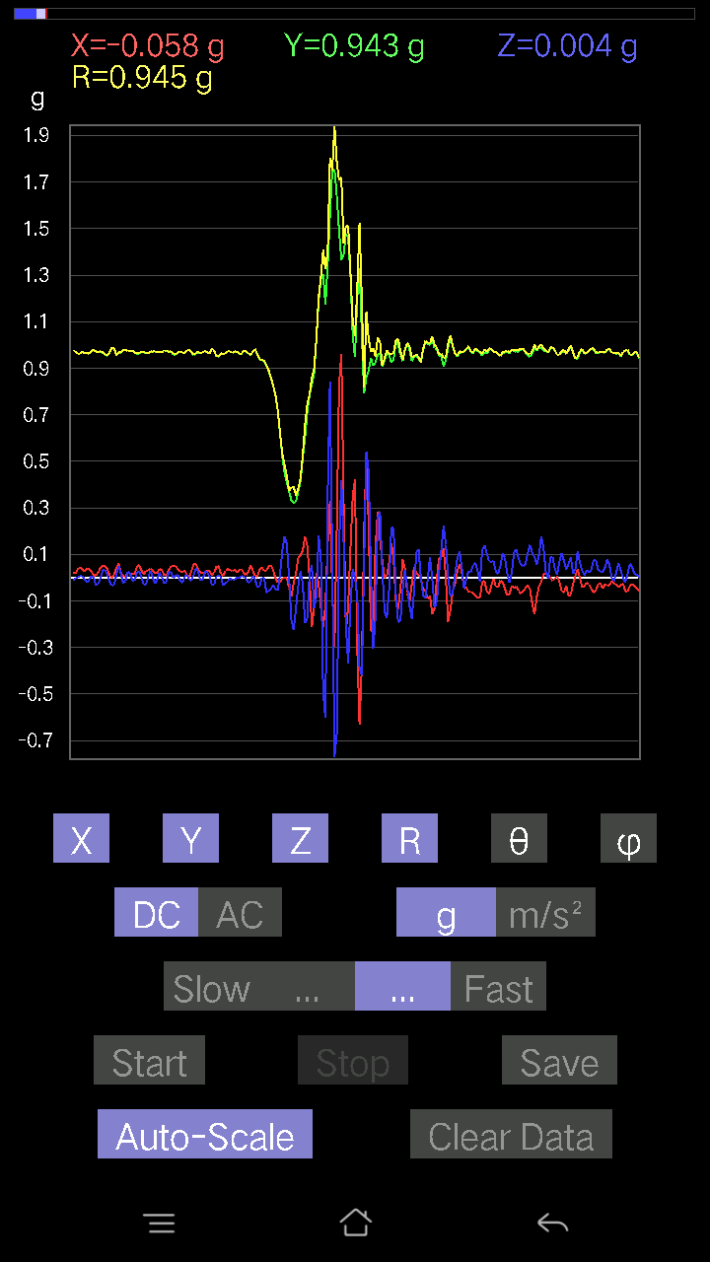
0.055645052 | 0.95572823 | -0.041977845 | 0.9582667 | 92.510704 | 86.66785
0.06443111 | 0.9488945 | -0.0370967 | 0.9518026 | 92.23368 | 86.11551
0.058573738 | 0.9606094 | -0.02831064 | 0.96280986 | 91.68498 | 86.51067
0.035144243 | 0.97037166 | -0.024405725 | 0.97131455 | 91.4398 | 87.92581
0.021477038 | 0.967443 | -0.046858992 | 0.96881527 | 92.77232 | 88.72826
0.046858992 | 0.95475197 | -0.073217176 | 0.95870113 | 94.38001 | 87.19019
0.055645052 | 0.95475197 | -0.051740136 | 0.9577707 | 93.09671 | 86.66445
0.041001618 | 0.9664667 | -0.036120474 | 0.96801025 | 92.13844 | 87.570724
0.043930303 | 0.9615856 | -0.0370967 | 0.9633031 | 92.207 | 87.38425
0.065407336 | 0.9410847 | -0.043930303 | 0.94437724 | 92.66623 | 86.024216
0.041977845 | 0.96353805 | -0.02831064 | 0.9648675 | 91.68138 | 87.50541
0.013667206 | 0.98111016 | -0.0302631 | 0.981672 | 91.7666 | 89.201904
0.004881145 | 0.98013395 | -0.04002539 | 0.980963 | 92.33844 | 89.71467
0.035144243 | 0.9693954 | -0.04490653 | 0.9710711 | 92.65055 | 87.92372
0.04881145 | 0.9586569 | -0.029286869 | 0.96034545 | 91.747574 | 87.08522
0.03807293 | 0.9752528 | -0.017572122 | 0.97615385 | 91.031456 | 87.764366
0.027334413 | 0.98013395 | -0.026358182 | 0.98086923 | 91.539856 | 88.40253
0.02831064 | 0.97427654 | -0.03904916 | 0.9754697 | 92.29423 | 88.33556
0.036120474 | 0.97134787 | -0.029286869 | 0.9724603 | 91.72579 | 87.870384
0.031239327 | 0.97037166 | -0.023429496 | 0.9711571 | 91.382416 | 88.156105
0.01952458 | 0.9781815 | -0.016595893 | 0.9785171 | 90.971794 | 88.85652
0.006833603 | 0.9772052 | -0.024405725 | 0.9775338 | 91.43063 | 89.599335
0.022453265 | 0.96256185 | -0.03807293 | 0.96357614 | 92.264465 | 88.66373
0.04490653 | 0.95279956 | -0.021477038 | 0.954099 | 91.289856 | 87.30158
0.02831064 | 0.9693954 | -0.02831064 | 0.9702218 | 91.672104 | 88.32719
0.017572122 | 0.97037166 | -0.051740136 | 0.9719089 | 93.05161 | 88.96256
0.014643434 | 0.96353805 | -0.05662128 | 0.96531135 | 93.36267 | 89.12931
0.023429496 | 0.9664667 | -0.023429496 | 0.9670346 | 91.388306 | 88.61128
0.022453265 | 0.97037166 | -0.0078098318 | 0.97066283 | 90.461 | 88.67448
0.010738519 | 0.9752528 | -0.021477038 | 0.9755484 | 91.26149 | 89.36914
0.025381953 | 0.9606094 | -0.04783522 | 0.96213454 | 92.84979 | 88.48644
0.04490653 | 0.95279956 | -0.024405725 | 0.9541694 | 91.46567 | 87.30158
0.035144243 | 0.9684192 | -0.0019524579 | 0.9690587 | 90.11544 | 87.92163
0.026358182 | 0.9596331 | -0.0039049159 | 0.96000296 | 90.233055 | 88.42666
0.01952458 | 0.95670444 | -0.035144243 | 0.9575488 | 92.10336 | 88.830864
0.006833603 | 0.96353805 | -0.046858992 | 0.964701 | 92.78416 | 89.59365
0.026358182 | 0.967443 | -0.035144243 | 0.9684399 | 92.0797 | 88.439354
0.046858992 | 0.9576807 | -0.008786061 | 0.95886666 | 90.52501 | 87.19877
0.041001618 | 0.9693954 | 0.0039049159 | 0.97027 | 89.76941 | 87.57806
0.024405725 | 0.9781815 | -0.025381953 | 0.9788151 | 91.48592 | 88.57076
0.013667206 | 0.9693954 | -0.065407336 | 0.9716956 | 93.85964 | 89.19226
0.016595893 | 0.9596331 | -0.07224095 | 0.9624915 | 94.30445 | 89.009224
0.032215554 | 0.9654905 | -0.026358182 | 0.96638733 | 91.562935 | 88.08892
0.017572122 | 0.9781815 | 0.0078098318 | 0.9783704 | 89.54263 | 88.97085
0.00976229 | 0.976229 | -0.012690976 | 0.9763603 | 90.74477 | 89.42706
0.0302631 | 0.95475197 | -0.065407336 | 0.95746815 | 93.91708 | 88.18449
0.05759751 | 0.95670444 | -0.04881145 | 0.9596788 | 92.91545 | 86.55472
0.05662128 | 0.9723241 | 0.021477038 | 0.97420806 | 88.73678 | 86.66726
0.027334413 | 0.98013395 | 0.032215554 | 0.9810441 | 88.11818 | 88.40253
0.020500809 | 0.9606094 | -0.0156196635 | 0.9609551 | 90.93134 | 88.77741
0.031239327 | 0.9606094 | -0.042954076 | 0.9620766 | 92.55895 | 88.13738
0.0302631 | 0.967443 | -0.022453265 | 0.9681766 | 91.32888 | 88.20828
0.027334413 | 0.9752528 | -0.0019524579 | 0.97563773 | 90.11466 | 88.39453
0.01952458 | 0.97134787 | -0.023429496 | 0.97182655 | 91.38146 | 88.84848
0.034168016 | 0.96451426 | -0.051740136 | 0.96650517 | 93.068695 | 87.97114
0.042954076 | 0.9576807 | -0.043930303 | 0.95964956 | 92.62377 | 87.43188
0.051740136 | 0.967443 | -0.008786061 | 0.9688654 | 90.519585 | 86.93866
0.033191785 | 0.9654905 | 9.76E-04 | 0.96606135 | 89.9421 | 88.03105
0.024405725 | 0.9684192 | -0.01854835 | 0.96890426 | 91.09692 | 88.55636
0.024405725 | 0.9615856 | -0.03904916 | 0.96268755 | 92.32471 | 88.546104
0.032215554 | 0.9654905 | -0.033191785 | 0.96659786 | 91.96786 | 88.08892
0.032215554 | 0.9615856 | -0.0019524579 | 0.9621271 | 90.11627 | 88.08116
0.029286869 | 0.96353805 | 0.0019524579 | 0.963985 | 89.88395 | 88.259026
0.033191785 | 0.9654905 | -0.012690976 | 0.9661442 | 90.75264 | 88.03105
0.0156196635 | 0.97330034 | -0.050763905 | 0.97474843 | 92.98526 | 89.08059
0.013667206 | 0.9859913 | -0.04881145 | 0.98729336 | 92.83384 | 89.20585
0.03904916 | 0.97330034 | -0.022453265 | 0.9743421 | 91.32047 | 87.70251
0.049787678 | 0.96451426 | -0.005857374 | 0.9658162 | 90.34748 | 87.045044
0.0302631 | 0.9772052 | -0.0019524579 | 0.9776757 | 90.114426 | 88.22617
0.029286869 | 0.976229 | -0.023429496 | 0.9769492 | 91.374214 | 88.28164
0.04881145 | 0.9615856 | -0.013667206 | 0.96292067 | 90.813255 | 87.09408
0.06931226 | 0.94206095 | 0.008786061 | 0.9446482 | 89.467094 | 85.79204
0.051740136 | 0.96353805 | 0.005857374 | 0.964944 | 89.65221 | 86.92628
0.024405725 | 0.98208636 | -0.025381953 | 0.9827174 | 91.48002 | 88.57644
0.0156196635 | 0.9830626 | -0.041977845 | 0.98408246 | 92.4448 | 89.089714
0.03807293 | 0.9615856 | -0.023429496 | 0.9626242 | 91.39467 | 87.73262
0.02831064 | 0.9615856 | 0.04783522 | 0.96319085 | 87.153336 | 88.31361
0 | 0.9898962 | 0.05759751 | 0.9915704 | 86.669975 | 90
...

第8次
...
Accelerometer | Data | File | 2016-12-02 | 11-11-58
0.020500809 | 0.9371798 | 0.16303024 | 0.9514752 | 80.13399 | 88.74686
-0.017572122 | 0.95572823 | 0.14936304 | 0.96748877 | 81.11903 | 91.05333
-0.04881145 | 0.97427654 | 0.13471961 | 0.9847572 | 82.137 | 92.86813
-0.073217176 | 0.97330034 | 0.14643435 | 0.9869738 | 81.4677 | 94.30201
-0.058573738 | 0.96451426 | 0.16888762 | 0.9809392 | 80.08603 | 93.475235
-0.013667206 | 0.95279956 | 0.16205402 | 0.9665792 | 80.348366 | 90.82181
-0.002928687 | 0.9488945 | 0.12690976 | 0.9573481 | 82.382225 | 90.17684
0.006833603 | 0.9469421 | 0.13862452 | 0.95705944 | 81.671745 | 89.58653
0.02831064 | 0.93620354 | 0.1483868 | 0.9483128 | 80.99767 | 88.267914
0.023429496 | 0.9469421 | 0.15033926 | 0.9590882 | 80.98156 | 88.582664
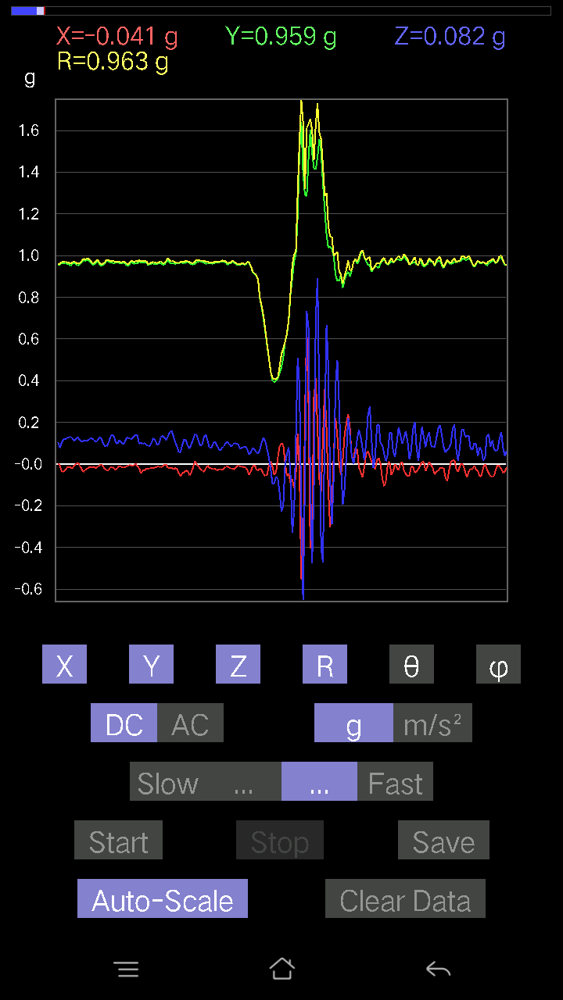
-0.00976229 | 0.95279956 | 0.102504045 | 0.95834726 | 83.85995 | 90.58703
-0.014643434 | 0.9693954 | 0.0976229 | 0.9744086 | 84.25007 | 90.86543
0.0039049159 | 0.96451426 | 0.16400647 | 0.9783666 | 80.34978 | 89.768036
-0.006833603 | 0.9586569 | 0.21379416 | 0.98223096 | 77.42826 | 90.40842
-0.03807293 | 0.97330034 | 0.16888762 | 0.98857784 | 80.1634 | 92.24012
-0.04002539 | 0.98403883 | 0.10933765 | 0.9909032 | 83.665 | 92.3292
-0.01952458 | 0.9693954 | 0.102504045 | 0.97499526 | 83.96518 | 91.15384
-0.0370967 | 0.95279956 | 0.1210524 | 0.9611747 | 82.76483 | 92.22965
-0.058573738 | 0.9596331 | 0.12495731 | 0.9695055 | 82.59468 | 93.49287
-0.051740136 | 0.9615856 | 0.15229172 | 0.9749444 | 81.01328 | 93.07995
-0.043930303 | 0.95475197 | 0.18060236 | 0.9726759 | 79.29947 | 92.63445
-0.04002539 | 0.95377576 | 0.16205402 | 0.96827257 | 80.3654 | 92.403015
-0.035144243 | 0.9606094 | 0.14057697 | 0.9714769 | 81.67984 | 92.09525
-0.035144243 | 0.9654905 | 0.1444819 | 0.97687364 | 81.49461 | 92.08467
-0.012690976 | 0.96353805 | 0.12593354 | 0.97181576 | 82.554344 | 90.754616
0.005857374 | 0.9576807 | 0.13960074 | 0.96781975 | 81.70658 | 89.649574
-9.76E-04 | 0.9449896 | 0.17084008 | 0.9603086 | 79.752464 | 90.05919
-0.002928687 | 0.9508471 | 0.15717287 | 0.9637542 | 80.61405 | 90.176476
0.0156196635 | 0.9606094 | 0.13374338 | 0.97000086 | 82.07483 | 89.06844
0.010738519 | 0.9576807 | 0.14741059 | 0.9690189 | 81.24999 | 89.35757
-0.002928687 | 0.95572823 | 0.16693515 | 0.9702022 | 80.092255 | 90.175575
-0.013667206 | 0.9615856 | 0.19231711 | 0.980724 | 78.69118 | 90.8143
-9.76E-04 | 0.9664667 | 0.17572121 | 0.98231196 | 79.69516 | 90.05788
0.0039049159 | 0.967443 | 0.14545812 | 0.9783247 | 81.44952 | 89.76874
0.0039049159 | 0.95279956 | 0.14057697 | 0.96312207 | 81.60715 | 89.76518
0.0019524579 | 0.9488945 | 0.1444819 | 0.9598331 | 81.34247 | 89.88211
0.006833603 | 0.9342511 | 0.12983845 | 0.94325495 | 82.08815 | 89.58092
0.035144243 | 0.9225364 | 0.11226633 | 0.93000656 | 83.0666 | 87.81836
-0.062478654 | 0.9928249 | 0.127886 | 1.0029755 | 82.67447 | 93.60088
-0.011714748 | 0.95572823 | 0.12690976 | 0.96418864 | 82.43659 | 90.70226
0.022453265 | 0.9479183 | 0.1513155 | 0.9601821 | 80.93294 | 88.6431
0.026358182 | 0.94206095 | 0.20110317 | 0.96364725 | 77.95443 | 88.39732
0.035144243 | 0.9401085 | 0.09176553 | 0.9452301 | 84.428795 | 87.8591
-0.004881145 | 0.9469421 | 0.16888762 | 0.9618972 | 79.887726 | 90.295334
-0.036120474 | 0.9752528 | 0.1952458 | 0.9952606 | 78.68659 | 92.12109
-0.041001618 | 0.97134787 | 0.2362474 | 1.0005052 | 76.34187 | 92.41708
-0.03904916 | 0.97330034 | 0.21574661 | 0.99768984 | 77.51135 | 92.29749
-0.062478654 | 0.98013395 | 0.16693515 | 0.9962095 | 80.35342 | 93.647385
-0.067359805 | 0.9791577 | 0.15229172 | 0.99321693 | 81.17994 | 93.93539
-0.05662128 | 0.97037166 | 0.16107778 | 0.98527825 | 80.59079 | 93.339424
-0.0370967 | 0.9576807 | 0.16693515 | 0.97282875 | 80.11928 | 92.2183
-0.041977845 | 0.96256185 | 0.17962612 | 0.98007804 | 79.439285 | 92.497116
-0.042954076 | 0.9596331 | 0.17084008 | 0.9756675 | 79.91548 | 92.562904
-0.024405725 | 0.95475197 | 0.17669745 | 0.9712718 | 79.518166 | 91.464294
-0.014643434 | 0.94206095 | 0.18157859 | 0.9595124 | 79.09154 | 90.89053
-0.0078098318 | 0.94303715 | 0.17376876 | 0.95894504 | 79.55985 | 90.47449
9.76E-04 | 0.9508471 | 0.16595893 | 0.965222 | 80.09945 | 89.94118
-0.011714748 | 0.95572823 | 0.16010156 | 0.96911615 | 80.49094 | 90.70226
-0.016595893 | 0.9488945 | 0.17376876 | 0.964817 | 79.6241 | 91.00198
-0.00976229 | 0.94206095 | 0.1952458 | 0.9621305 | 78.29161 | 90.59372
-0.008786061 | 0.9488945 | 0.18353106 | 0.96652037 | 79.05373 | 90.5305
-0.01854835 | 0.9508471 | 0.16400647 | 0.965066 | 80.21548 | 91.11754
0.0078098318 | 0.9371798 | 0.1786499 | 0.9540874 | 79.20784 | 89.522545
0.022453265 | 0.93229866 | 0.16986385 | 0.9479128 | 79.67696 | 88.62037
0.010738519 | 0.94303715 | 0.16498269 | 0.95742035 | 80.07726 | 89.347595
-0.004881145 | 0.97330034 | 0.14350566 | 0.983835 | 81.61271 | 90.28734
-0.034168016 | 0.97037166 | 0.15424417 | 0.983148 | 80.97369 | 92.016624
-0.036120474 | 0.9615856 | 0.1513155 | 0.97408825 | 81.063446 | 92.151215
-0.024405725 | 0.9576807 | 0.16205402 | 0.9716015 | 80.39873 | 91.45982
-0.025381953 | 0.96353805 | 0.16888762 | 0.9785565 | 80.061646 | 91.508965
-0.021477038 | 0.96353805 | 0.15912533 | 0.97682536 | 80.62471 | 91.2769
-0.0156196635 | 0.967443 | 0.13764828 | 0.9773111 | 81.90332 | 90.92498
-0.008786061 | 0.9586569 | 0.12690976 | 0.9670606 | 82.45918 | 90.5251
0.01952458 | 0.96256185 | 0.1415532 | 0.9731104 | 81.63581 | 88.837975
0.006833603 | 0.95377576 | 0.17767367 | 0.97020763 | 79.4479 | 89.58949
-0.008786061 | 0.95475197 | 0.19231711 | 0.9739683 | 78.611694 | 90.527245
-0.021477038 | 0.9518233 | 0.18255483 | 0.9694097 | 79.14551 | 91.29261
-0.03807293 | 0.9576807 | 0.15424417 | 0.97076935 | 80.857605 | 92.27661
-0.04881145 | 0.9654905 | 0.13764828 | 0.97647405 | 81.89633 | 92.89419
-0.04881145 | 0.96451426 | 0.13179092 | 0.97469956 | 82.22913 | 92.89711
-0.01952458 | 0.9654905 | 0.16888762 | 0.98034495 | 80.079956 | 91.1585
-0.008786061 | 0.9615856 | 0.21672285 | 0.98574483 | 77.29937 | 90.5235
0.0078098318 | 0.96451426 | 0.22062775 | 0.98945713 | 77.11596 | 89.53608
-9.76E-04 | 0.9654905 | 0.1415532 | 0.97581255 | 81.65914 | 90.05793
0.016595893 | 0.96353805 | 0.114218794 | 0.97042614 | 83.24064 | 89.01324
0.031239327 | 0.95279956 | 0.1581491 | 0.96634054 | 80.580734 | 88.12212
0.025381953 | 0.9459658 | 0.21184167 | 0.96972805 | 77.381714 | 88.46302
0.050763905 | 0.94303715 | 0.21086545 | 0.9676571 | 77.41349 | 86.91873
...

第9次
...
Accelerometer | Data | File | 2016-12-02 | 2011-12-25
0.0039049159 | 0.9693954 | 0.073217176 | 0.97216433 | 85.68076 | 89.7692
-0.014643434 | 0.9664667 | 0.07809832 | 0.9697277 | 85.38061 | 90.86805
-0.023429496 | 0.9723241 | 0.12398108 | 0.9804766 | 82.73551 | 91.380356
-0.017572122 | 0.9586569 | 0.0976229 | 0.96377486 | 84.18641 | 91.05011
0.004881145 | 0.9664667 | 0.055645052 | 0.9680796 | 86.704834 | 89.71063
-0.013667206 | 0.96256185 | 0.049787678 | 0.9639455 | 87.03936 | 90.81348
-0.027334413 | 0.9723241 | 0.06931226 | 0.9751746 | 85.924164 | 91.6103
-0.035144243 | 0.98111016 | 0.084931925 | 0.98540634 | 85.05556 | 92.051506
-0.020500809 | 0.9752528 | 0.093717985 | 0.9799599 | 84.51216 | 91.20424
0.004881145 | 0.967443 | 0.10640897 | 0.9732896 | 83.72335 | 89.71092
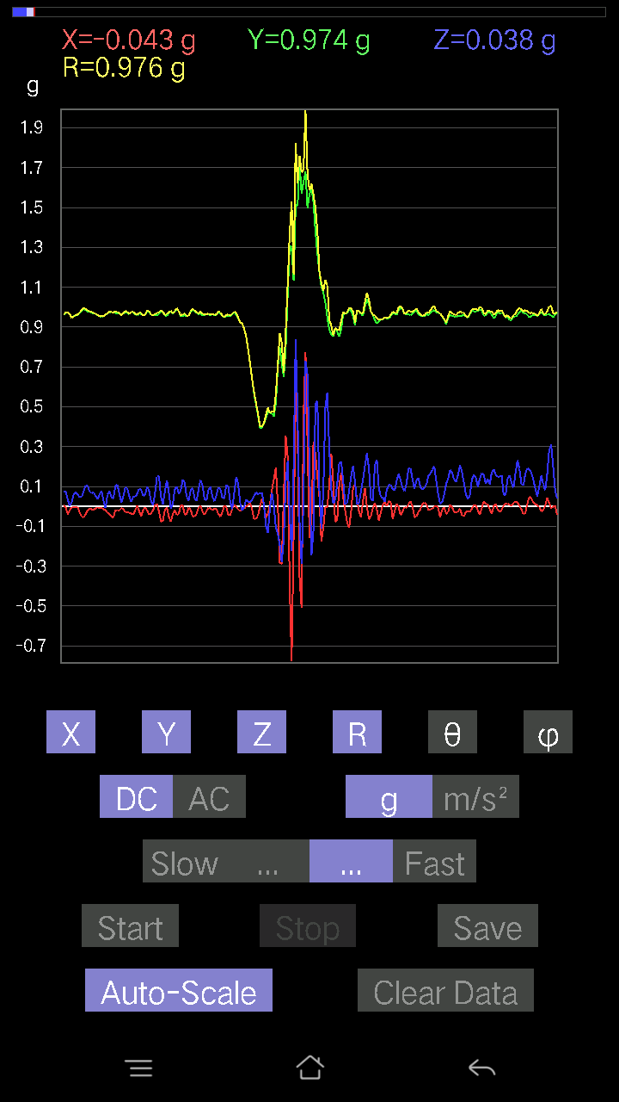
0.00976229 | 0.9664667 | 0.10152781 | 0.97183394 | 84.00335 | 89.42127
-0.006833603 | 0.9772052 | 0.093717985 | 0.98171264 | 84.52199 | 90.400665
-0.022453265 | 0.9781815 | 0.053692598 | 0.97991127 | 86.859 | 91.31494
-0.020500809 | 0.967443 | 0.0370967 | 0.968371 | 87.80456 | 91.21396
0.005857374 | 0.9606094 | 0.09469421 | 0.9652832 | 84.37023 | 89.65064
0.005857374 | 0.95670444 | 0.1415532 | 0.9671375 | 81.58378 | 89.649216
-0.0039049159 | 0.9684192 | 0.1210524 | 0.9759635 | 82.87504 | 90.23103
-0.02831064 | 0.97330034 | 0.032215554 | 0.9742448 | 88.10504 | 91.66611
-0.026358182 | 0.97134787 | -0.002928687 | 0.97170985 | 90.17268 | 91.554375
-0.013667206 | 0.97134787 | 0.07028849 | 0.9739835 | 85.861595 | 90.80612
0.00976229 | 0.967443 | 0.13862452 | 0.977373 | 81.84602 | 89.42186
-0.0019524579 | 0.9654905 | 0.08981306 | 0.9696609 | 84.68546 | 90.11587
-0.023429496 | 0.96451426 | 0.0156196635 | 0.9649252 | 89.07249 | 91.391525
-0.035144243 | 0.96353805 | 0.021477038 | 0.96441793 | 88.72395 | 92.08889
-0.01854835 | 0.9615856 | 0.07028849 | 0.9643295 | 85.82009 | 91.105064
0.004881145 | 0.9576807 | 0.07907455 | 0.9609521 | 85.27992 | 89.70798
0.00976229 | 0.9615856 | 0.055645052 | 0.9632438 | 86.68827 | 89.418335
-0.00976229 | 0.9606094 | 0.065407336 | 0.96288306 | 86.10497 | 90.58225
-0.020500809 | 0.96353805 | 0.06931226 | 0.96624535 | 85.88644 | 91.21887
-0.01854835 | 0.96353805 | 0.049787678 | 0.9650018 | 87.0426 | 91.10282
-0.010738519 | 0.9684192 | 0.04002539 | 0.9693055 | 87.63342 | 90.63531
-0.006833603 | 0.9664667 | 0.07907455 | 0.96972024 | 85.3227 | 90.40511
-0.005857374 | 0.96256185 | 0.08590815 | 0.96640563 | 84.89999 | 90.34865
-0.016595893 | 0.967443 | 0.052716363 | 0.9690203 | 86.88147 | 90.98278
-0.023429496 | 0.97134787 | 0.026358182 | 0.97198784 | 88.446075 | 91.381744
-0.024405725 | 0.9693954 | 0.045882765 | 0.97078747 | 87.29099 | 91.442184
-0.014643434 | 0.97134787 | 0.10933765 | 0.9775919 | 83.578384 | 90.86369
-0.022453265 | 0.9654905 | 0.111290105 | 0.97214276 | 83.426414 | 91.33222
-0.017572122 | 0.95670444 | 0.07614586 | 0.9598908 | 85.45008 | 91.05225
-0.004881145 | 0.9606094 | 0.035144243 | 0.96126443 | 87.90478 | 90.29114
-0.008786061 | 0.9664667 | 0.0370967 | 0.96721834 | 87.80194 | 90.52086
-0.016595893 | 0.9664667 | 0.053692598 | 0.9680993 | 86.82064 | 90.98377
-0.01854835 | 0.9684192 | 0.07516963 | 0.9715093 | 85.562355 | 91.09727
-0.016595893 | 0.96451426 | 0.058573738 | 0.9664337 | 86.52528 | 90.98576
-0.020500809 | 0.9654905 | 0.061502427 | 0.9676646 | 86.355965 | 91.21641
-0.013667206 | 0.96451426 | 0.046858992 | 0.9657486 | 87.218864 | 90.81183
-0.005857374 | 0.9576807 | 0.06638357 | 0.9599966 | 86.03484 | 90.350426
-0.010738519 | 0.9576807 | 0.082003236 | 0.9612451 | 85.106186 | 90.64243
-0.021477038 | 0.9586569 | 0.071264714 | 0.961542 | 85.749626 | 91.283394
-0.00976229 | 0.967443 | 0.05759751 | 0.9692052 | 86.59304 | 90.57814
-0.005857374 | 0.9723241 | 0.05759751 | 0.9740462 | 86.60999 | 90.34515
0.0019524579 | 0.97330034 | 0.06345488 | 0.9753686 | 86.26985 | 89.88506
-0.00976229 | 0.9723241 | 0.05662128 | 0.97402024 | 86.66743 | 90.57524
-0.031239327 | 0.97427654 | 0.042954076 | 0.9757232 | 87.47686 | 91.83651
-0.027334413 | 0.9752528 | 0.055645052 | 0.9772213 | 86.735695 | 91.60547
-0.025381953 | 0.976229 | 0.07907455 | 0.9797551 | 85.37071 | 91.48936
-0.023429496 | 0.97427654 | 0.090789296 | 0.978778 | 84.67772 | 91.37759
-0.0078098318 | 0.9684192 | 0.08981306 | 0.97260636 | 84.70161 | 90.46205
0.00976229 | 0.9664667 | 0.07614586 | 0.969511 | 85.49532 | 89.42127
0.006833603 | 0.96451426 | 0.06931226 | 0.9670257 | 85.88976 | 89.59406
-0.008786061 | 0.9693954 | 0.05759751 | 0.97114474 | 86.59985 | 90.51928
-0.00976229 | 0.9654905 | 0.05759751 | 0.9672563 | 86.586174 | 90.57931
-0.0019524579 | 0.9654905 | 0.050763905 | 0.9668261 | 86.99026 | 90.11587
-0.0039049159 | 0.9654905 | 0.052716363 | 0.9669365 | 86.87475 | 90.23173
-0.021477038 | 0.9752528 | 0.0605262 | 0.9773652 | 86.44952 | 91.261566
-0.025381953 | 0.97037166 | 0.077122085 | 0.97376245 | 85.45741 | 91.49834
-0.010738519 | 0.97134787 | 0.067359805 | 0.97373986 | 86.03332 | 90.63339
-0.0019524579 | 0.97134787 | 0.062478654 | 0.9733571 | 86.31972 | 90.115166
0.0078098318 | 0.96256185 | 0.08005078 | 0.9659164 | 85.24613 | 89.53513
0.0156196635 | 0.9615856 | 0.093717985 | 0.966268 | 84.43415 | 89.06939
-0.014643434 | 0.97427654 | 0.08395569 | 0.9779968 | 85.07541 | 90.86109
-0.0370967 | 0.976229 | 0.07224095 | 0.9796009 | 85.77087 | 92.17619
-0.014643434 | 0.967443 | 0.06833603 | 0.969964 | 85.960045 | 90.86717
-0.0019524579 | 0.9654905 | 0.08786061 | 0.96948195 | 84.80036 | 90.11587
-0.0156196635 | 0.9654905 | 0.08395569 | 0.96925974 | 85.03091 | 90.92685
-0.02831064 | 0.95377576 | 0.04783522 | 0.95539415 | 87.13008 | 91.700195
-0.027334413 | 0.96256185 | 0.025381953 | 0.9632843 | 88.49012 | 91.626625
-0.011714748 | 0.9791577 | 0.042954076 | 0.9801694 | 87.48832 | 90.68546
-0.025381953 | 0.98013395 | 0.07614586 | 0.983415 | 85.55914 | 91.48342
-0.053692598 | 0.9772052 | 0.05759751 | 0.98037255 | 86.6319 | 93.14496
-0.0605262 | 0.97134787 | 0.0370967 | 0.9739385 | 87.81711 | 93.56558
-0.051740136 | 0.96256185 | 0.04002539 | 0.96478206 | 87.62232 | 93.076836
-0.002928687 | 0.9459658 | 0.051740136 | 0.94738424 | 86.86931 | 90.17738
0.005857374 | 0.9479183 | 0.046858992 | 0.9490939 | 87.17002 | 89.645966
-0.022453265 | 0.9606094 | 0.04881145 | 0.96211076 | 87.09193 | 91.33899
-0.035144243 | 0.96256185 | 0.02831064 | 0.9636192 | 88.31644 | 92.091
-0.029286869 | 0.9723241 | 0.043930303 | 0.9737565 | 87.41427 | 91.72526
-0.022453265 | 0.9752528 | 0.077122085 | 0.9785551 | 85.479706 | 91.318886
...

第10次
...
Accelerometer | Data | File | 2016-12-02 | 11-12-56
-0.03904916 | 0.96353805 | 0.13471961 | 0.9736939 | 82.04708 | 92.32075
-0.032215554 | 0.9596331 | 0.13862452 | 0.970129 | 81.78472 | 91.92274
-0.01854835 | 0.9498709 | 0.1552204 | 0.9626485 | 80.72095 | 91.11868
-0.012690976 | 0.95670444 | 0.1483868 | 0.9682268 | 81.18432 | 90.76
-0.027334413 | 0.9586569 | 0.1210524 | 0.966656 | 82.806076 | 91.63325
-0.03807293 | 0.9654905 | 0.107385196 | 0.97218984 | 83.65834 | 92.25822
-0.025381953 | 0.9586569 | 0.13374338 | 0.96827406 | 82.06061 | 91.51664
-0.005857374 | 0.95279956 | 0.16400647 | 0.9668296 | 80.233505 | 90.35223
-0.002928687 | 0.9586569 | 0.17669745 | 0.9748095 | 79.55663 | 90.17504
-0.023429496 | 0.9586569 | 0.15912533 | 0.97205603 | 80.57829 | 91.400024
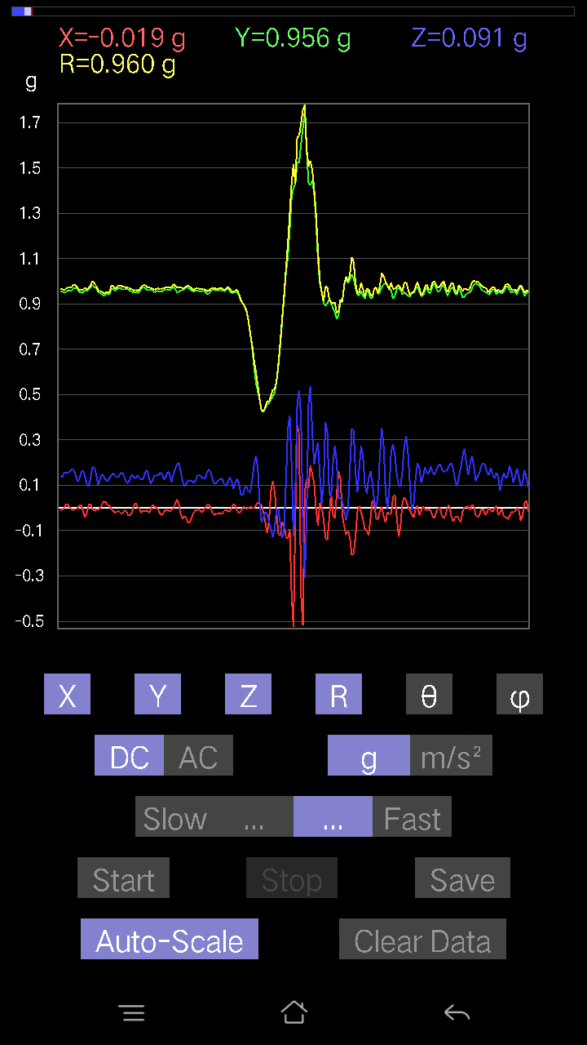
-0.033191785 | 0.9576807 | 0.14741059 | 0.96952766 | 81.254616 | 91.98499
-0.010738519 | 0.9596331 | 0.15326795 | 0.971855 | 80.92619 | 90.64113
0 | 0.97330034 | 0.15717287 | 0.98590916 | 80.82681 | 90
0.0019524579 | 0.97037166 | 0.16010156 | 0.9834925 | 80.631195 | 89.88472
0.012690976 | 0.9684192 | 0.16303024 | 0.98212814 | 80.44485 | 89.24919
0.011714748 | 0.9518233 | 0.17084008 | 0.9671045 | 79.82524 | 89.29485
0.008786061 | 0.9498709 | 0.15033926 | 0.9617348 | 81.006584 | 89.47005
-0.0039049159 | 0.9606094 | 0.12983845 | 0.9693522 | 82.30247 | 90.23291
-0.011714748 | 0.9576807 | 0.14057697 | 0.9680142 | 81.649864 | 90.70083
-0.017572122 | 0.95572823 | 0.16205402 | 0.9695291 | 80.37801 | 91.05333
-0.027334413 | 0.9518233 | 0.1513155 | 0.9641634 | 80.970695 | 91.644966
-0.006833603 | 0.9576807 | 0.1210524 | 0.9653252 | 82.796104 | 90.40883
0.010738519 | 0.9576807 | 0.13081467 | 0.96663344 | 82.22229 | 89.35757
-0.010738519 | 0.9586569 | 0.15619664 | 0.9713577 | 80.74653 | 90.64178
-0.023429496 | 0.9615856 | 0.15229172 | 0.97385246 | 81.00312 | 91.39576
-0.002928687 | 0.9576807 | 0.13179092 | 0.9667108 | 82.16451 | 90.17522
0.004881145 | 0.96353805 | 0.13764828 | 0.97333264 | 81.87 | 89.70975
-0.008786061 | 0.97037166 | 0.16595893 | 0.9845002 | 80.29521 | 90.51876
-0.012690976 | 0.9586569 | 0.16986385 | 0.97367233 | 79.95295 | 90.75845
-0.0019524579 | 0.9508471 | 0.15619664 | 0.96359295 | 80.671295 | 90.11765
0.002928687 | 0.95377576 | 0.10640897 | 0.9596977 | 83.634094 | 89.824066
-0.013667206 | 0.9615856 | 0.123004854 | 0.96951735 | 82.71111 | 90.8143
-0.016595893 | 0.9576807 | 0.16400647 | 0.9717643 | 80.28358 | 90.99279
-0.008786061 | 0.95475197 | 0.1581491 | 0.96780145 | 80.59508 | 90.527245
-9.76E-04 | 0.9615856 | 0.13179092 | 0.97057545 | 82.19591 | 90.05817
-0.0078098318 | 0.9615856 | 0.13374338 | 0.97087336 | 82.082 | 90.46534
-0.01854835 | 0.9615856 | 0.1415532 | 0.9721256 | 81.62727 | 91.105064
-0.035144243 | 0.967443 | 0.16107778 | 0.9813904 | 80.55318 | 92.08047
-0.041001618 | 0.96353805 | 0.12983845 | 0.97311085 | 82.332375 | 92.436646
-0.031239327 | 0.9606094 | 0.09664667 | 0.9659642 | 84.257835 | 91.86262
-0.020500809 | 0.9449896 | 0.10152781 | 0.950649 | 83.86921 | 91.24279
0.006833603 | 0.9459658 | 0.15717287 | 0.95895845 | 80.56669 | 89.586105
0.02831064 | 0.9479183 | 0.174745 | 0.9643062 | 79.55957 | 88.28931
0.034168016 | 0.9518233 | 0.17962612 | 0.96922684 | 79.31967 | 87.944115
0.014643434 | 0.9664667 | 0.17767367 | 0.98277175 | 79.58432 | 89.13195
-0.008786061 | 0.9791577 | 0.16986385 | 0.99382126 | 80.15869 | 90.51411
-0.025381953 | 0.98111016 | 0.15424417 | 0.9934851 | 81.068375 | 91.48195
-0.017572122 | 0.97134787 | 0.15424417 | 0.98367506 | 80.97856 | 91.03639
0 | 0.96353805 | 0.1786499 | 0.9799599 | 79.496056 | 90
0.011714748 | 0.9596331 | 0.17572121 | 0.9756592 | 79.624115 | 89.3006
0.0078098318 | 0.95572823 | 0.13764828 | 0.9656213 | 81.804634 | 89.531815
9.76E-04 | 0.95475197 | 0.12398108 | 0.9627687 | 82.60116 | 89.941414
9.76E-04 | 0.9498709 | 0.14350566 | 0.96065056 | 81.40878 | 89.94112
0.002928687 | 0.95475197 | 0.16888762 | 0.96957874 | 79.96867 | 89.82425
0.005857374 | 0.9449896 | 0.15912533 | 0.9583113 | 80.4419 | 89.64487
0.0039049159 | 0.9508471 | 0.13081467 | 0.9598114 | 82.16666 | 89.7647
-0.014643434 | 0.9586569 | 0.12398108 | 0.9667517 | 82.63181 | 90.87512
-0.01952458 | 0.96256185 | 0.12983845 | 0.9714755 | 82.31939 | 91.162025
-0.0078098318 | 0.9606094 | 0.15717287 | 0.97341394 | 80.70802 | 90.46581
-0.005857374 | 0.9586569 | 0.16010156 | 0.9719516 | 80.51893 | 90.350075
-0.0078098318 | 0.95670444 | 0.13569583 | 0.9663114 | 81.92747 | 90.46771
-0.008786061 | 0.96353805 | 0.119099945 | 0.97091067 | 82.95388 | 90.52244
0 | 0.9576807 | 0.1415532 | 0.9680855 | 81.59209 | 90
0.006833603 | 0.9518233 | 0.16498269 | 0.96604013 | 80.16669 | 89.58865
0.005857374 | 0.95377576 | 0.15619664 | 0.9664988 | 80.69959 | 89.64814
-0.008786061 | 0.9654905 | 0.1415532 | 0.97585166 | 81.65948 | 90.521385
-0.021477038 | 0.96451426 | 0.12398108 | 0.9726872 | 82.67702 | 91.275604
-0.005857374 | 0.9586569 | 0.1444819 | 0.96950114 | 81.42945 | 90.350075
0.006833603 | 0.95279956 | 0.16303024 | 0.9666709 | 80.29059 | 89.58907
0.008786061 | 0.95377576 | 0.15229172 | 0.9658976 | 80.9284 | 89.47221
-0.0039049159 | 0.9615856 | 0.119099945 | 0.9689411 | 82.93948 | 90.23267
-0.013667206 | 0.96353805 | 0.1181237 | 0.97084785 | 83.01147 | 90.81265
0.0019524579 | 0.95572823 | 0.1415532 | 0.96615607 | 81.57517 | 89.88295
0.011714748 | 0.9576807 | 0.15326795 | 0.96993846 | 80.90811 | 89.29917
0.005857374 | 0.9615856 | 0.15326795 | 0.97374135 | 80.943924 | 89.65099
-0.004881145 | 0.9615856 | 0.15912533 | 0.9746751 | 80.603836 | 90.29084
-0.012690976 | 0.9586569 | 0.14643435 | 0.9698593 | 81.31598 | 90.75845
-0.014643434 | 0.9586569 | 0.123004854 | 0.966627 | 82.68919 | 90.87512
-0.0156196635 | 0.9664667 | 0.12495731 | 0.9746365 | 82.63388 | 90.92591
-0.006833603 | 0.9586569 | 0.15424417 | 0.97101027 | 80.85989 | 90.40842
0.012690976 | 0.9518233 | 0.16303024 | 0.9657678 | 80.281425 | 89.2361
0.0302631 | 0.9469421 | 0.13667206 | 0.9572327 | 81.79135 | 88.16952
0.0078098318 | 0.9664667 | 0.13960074 | 0.9765282 | 81.78106 | 89.53701
-0.022453265 | 0.9684192 | 0.16400647 | 0.98246527 | 80.39042 | 91.32819
-0.012690976 | 0.9596331 | 0.13960074 | 0.96981704 | 81.723785 | 90.75768
0.0078098318 | 0.95670444 | 0.127886 | 0.96524566 | 82.38646 | 89.53229
0.011714748 | 0.9518233 | 0.13471961 | 0.9613814 | 81.94456 | 89.29485
0.0019524579 | 0.9576807 | 0.15033926 | 0.9694112 | 81.078384 | 89.88319
...

第11次
...
Accelerometer | Data | File | 2016-12-02 | 11-13-26
-0.031239327 | 0.9449896 | 0.19622204 | 0.9656523 | 78.27576 | 91.89339
0.0019524579 | 0.9469421 | 0.20403185 | 0.96867543 | 77.840744 | 89.88187
0.0019524579 | 0.9518233 | 0.22843759 | 0.978854 | 76.504295 | 89.88247
-0.022453265 | 0.9391323 | 0.23331872 | 0.96794176 | 76.051704 | 91.3696
-0.032215554 | 0.9469421 | 0.21281794 | 0.97109663 | 77.34076 | 91.94849
-0.0156196635 | 0.9449896 | 0.21184167 | 0.96856916 | 77.36636 | 90.94695
-0.004881145 | 0.9498709 | 0.20500809 | 0.97175455 | 77.82098 | 90.294426
-0.006833603 | 0.95475197 | 0.21672285 | 0.9790642 | 77.21124 | 90.41009
-0.023429496 | 0.9576807 | 0.20696054 | 0.9800683 | 77.809105 | 91.40145
-0.025381953 | 0.94303715 | 0.20500809 | 0.9653971 | 77.73953 | 91.54175
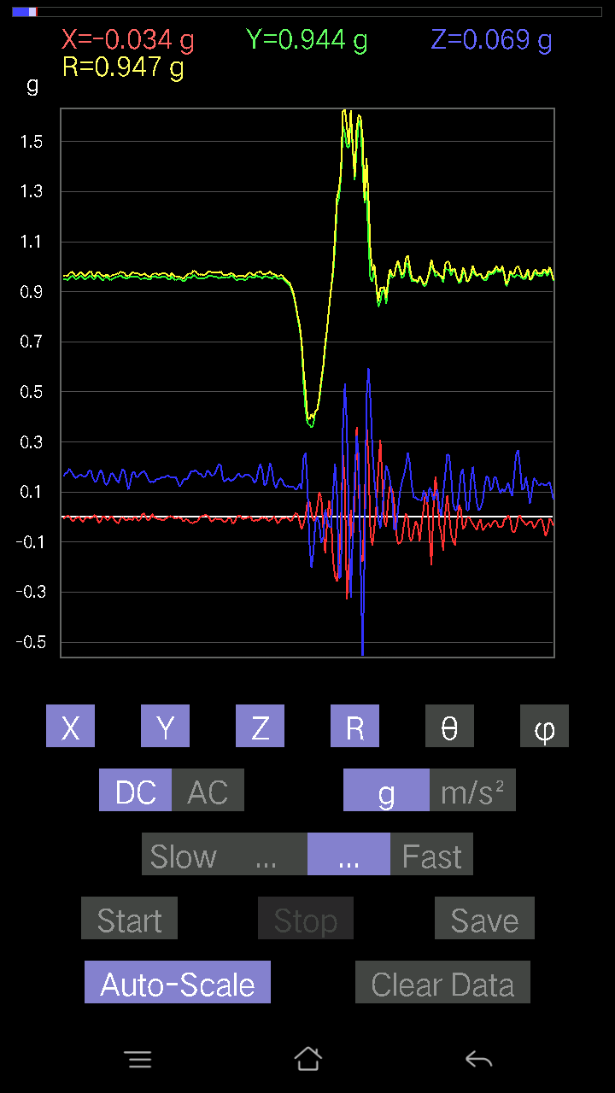
-0.008786061 | 0.9440134 | 0.21769907 | 0.96882993 | 77.01458 | 90.53324
-0.012690976 | 0.9498709 | 0.20793676 | 0.97244716 | 77.653206 | 90.765465
-0.023429496 | 0.95475197 | 0.18353106 | 0.9725142 | 79.12202 | 91.40575
-0.01952458 | 0.9449896 | 0.16791138 | 0.95999 | 79.926605 | 91.18363
-0.008786061 | 0.93620354 | 0.19719826 | 0.956787 | 78.10583 | 90.53769
9.76E-04 | 0.93620354 | 0.21086545 | 0.9596574 | 77.30683 | 89.940254
-0.006833603 | 0.9508471 | 0.20500809 | 0.9727205 | 77.83325 | 90.411766
-0.0156196635 | 0.9586569 | 0.18938842 | 0.97731006 | 78.82622 | 90.93346
-0.013667206 | 0.95279956 | 0.18157859 | 0.9700436 | 79.21139 | 90.82181
-9.76E-04 | 0.95279956 | 0.19622204 | 0.9727955 | 78.36306 | 90.05871
0.008786061 | 0.95572823 | 0.21672285 | 0.98003185 | 77.22408 | 89.47329
-0.012690976 | 0.95279956 | 0.22258021 | 0.97853464 | 76.85226 | 90.763115
-0.031239327 | 0.95279956 | 0.21672285 | 0.9776358 | 77.19224 | 91.87788
-0.024405725 | 0.95279956 | 0.19622204 | 0.9731011 | 78.36677 | 91.46729
0.0039049159 | 0.95279956 | 0.18938842 | 0.9714475 | 78.75791 | 89.76518
0.010738519 | 0.9596331 | 0.1952458 | 0.97935283 | 78.50034 | 89.35887
-0.014643434 | 0.94206095 | 0.19134088 | 0.9614076 | 78.52025 | 90.89053
-0.01854835 | 0.94303715 | 0.1786499 | 0.959989 | 79.27498 | 91.12679
-0.0039049159 | 0.94303715 | 0.18255483 | 0.9605522 | 79.04418 | 90.23725
0.00976229 | 0.9440134 | 0.20012695 | 0.9650427 | 78.031364 | 89.40751
9.76E-04 | 0.9449896 | 0.21184167 | 0.9684437 | 77.3647 | 89.94081
-0.017572122 | 0.9391323 | 0.21281794 | 0.9631042 | 77.23394 | 91.07194
-0.023429496 | 0.9479183 | 0.19622204 | 0.9682981 | 78.30825 | 91.41588
-0.0156196635 | 0.95377576 | 0.17962612 | 0.97066873 | 79.33572 | 90.93823
9.76E-04 | 0.9596331 | 0.18548352 | 0.97739494 | 79.06044 | 89.94171
-0.0039049159 | 0.9518233 | 0.19329333 | 0.9712596 | 78.52075 | 90.23506
-0.012690976 | 0.9498709 | 0.20988922 | 0.97286654 | 77.54087 | 90.765465
-0.002928687 | 0.95377576 | 0.20403185 | 0.9753593 | 77.92532 | 90.175934
-0.005857374 | 0.9586569 | 0.19231711 | 0.9777746 | 78.65662 | 90.350075
-0.016595893 | 0.9615856 | 0.1786499 | 0.978181 | 79.47673 | 90.98876
-0.004881145 | 0.95279956 | 0.18645974 | 0.9708852 | 78.92748 | 90.29352
0.004881145 | 0.9508471 | 0.19329333 | 0.97030735 | 78.50933 | 89.70588
-0.004881145 | 0.9576807 | 0.18645974 | 0.9756759 | 78.98253 | 90.29202
-0.021477038 | 0.96256185 | 0.20110317 | 0.9835797 | 78.20208 | 91.27819
-0.031239327 | 0.95475197 | 0.21184167 | 0.97847027 | 77.496284 | 91.87404
-0.010738519 | 0.9459658 | 0.22355644 | 0.9720824 | 76.70429 | 90.65039
0.0039049159 | 0.95475197 | 0.2255089 | 0.98103046 | 76.71062 | 89.76566
-0.00976229 | 0.95475197 | 0.20110317 | 0.9757505 | 78.10604 | 90.58582
-0.022453265 | 0.9459658 | 0.1718163 | 0.9617049 | 79.7084 | 91.3597
-0.012690976 | 0.94206095 | 0.1513155 | 0.95422024 | 80.8758 | 90.77181
0.005857374 | 0.9410847 | 0.18255483 | 0.9586454 | 79.02212 | 89.643394
-0.010738519 | 0.9440134 | 0.19036464 | 0.963076 | 78.59966 | 90.65173
-0.01854835 | 0.94303715 | 0.19426957 | 0.96301806 | 78.36186 | 91.12679
9.76E-04 | 0.94206095 | 0.18060236 | 0.9592169 | 79.147514 | 89.94063
0.00976229 | 0.94303715 | 0.18548352 | 0.9611548 | 78.87326 | 89.4069
-9.76E-04 | 0.9459658 | 0.16888762 | 0.9609242 | 79.87738 | 90.05913
0.005857374 | 0.9508471 | 0.16693515 | 0.9654076 | 80.04255 | 89.64706
0.0019524579 | 0.9508471 | 0.18353106 | 0.9683995 | 79.075226 | 89.88235
-9.76E-04 | 0.9508471 | 0.1952458 | 0.9706864 | 78.396255 | 90.05882
0.005857374 | 0.9469421 | 0.19134088 | 0.9660978 | 78.57674 | 89.6456
0 | 0.95572823 | 0.16986385 | 0.970706 | 79.92192 | 90
-0.012690976 | 0.9654905 | 0.1718163 | 0.9807415 | 79.91027 | 90.75309
-0.01952458 | 0.96256185 | 0.18548352 | 0.9804645 | 79.09511 | 91.162025
-0.021477038 | 0.95475197 | 0.21281794 | 0.9784192 | 77.43706 | 91.28864
-0.021477038 | 0.9498709 | 0.2323425 | 0.9781099 | 76.25847 | 91.295265
-0.016595893 | 0.9518233 | 0.22062775 | 0.9771999 | 76.951515 | 90.9989
-0.00976229 | 0.95279956 | 0.1718163 | 0.9682165 | 79.77836 | 90.58703
9.76E-04 | 0.9596331 | 0.1581491 | 0.9725779 | 80.641685 | 89.94171
0.002928687 | 0.95279956 | 0.18645974 | 0.97087735 | 78.92739 | 89.82388
0.014643434 | 0.95279956 | 0.22258021 | 0.97856194 | 76.85263 | 89.1195
0.004881145 | 0.9449896 | 0.2294138 | 0.9724505 | 76.354546 | 89.704056
-0.011714748 | 0.9498709 | 0.20598431 | 0.97201926 | 77.76547 | 90.70659
-0.01952458 | 0.9459658 | 0.1718163 | 0.961641 | 79.7077 | 91.18241
-0.006833603 | 0.9498709 | 0.1581491 | 0.9629707 | 80.54747 | 90.41219
-0.005857374 | 0.9596331 | 0.18255483 | 0.9768604 | 79.229294 | 90.34972
-0.011714748 | 0.9586569 | 0.21086545 | 0.98164374 | 77.5957 | 90.70012
-0.017572122 | 0.9508471 | 0.21672285 | 0.9753911 | 77.16226 | 91.05873
-0.010738519 | 0.9518233 | 0.20012695 | 0.97269404 | 78.126884 | 90.646385
-0.0156196635 | 0.95670444 | 0.174745 | 0.9726578 | 79.65021 | 90.935356
-0.025381953 | 0.9576807 | 0.174745 | 0.9738236 | 79.662735 | 91.51819
-0.025381953 | 0.95670444 | 0.16303024 | 0.97082776 | 80.332565 | 91.51974
-0.020500809 | 0.9479183 | 0.15424417 | 0.9606043 | 80.76002 | 91.23895
9.76E-04 | 0.9479183 | 0.17084008 | 0.96319073 | 79.783455 | 89.940994
0.012690976 | 0.9508471 | 0.19231711 | 0.9701841 | 78.56667 | 89.23532
0 | 0.9508471 | 0.19329333 | 0.9702951 | 78.509186 | 90
-0.035144243 | 0.95279956 | 0.19329333 | 0.9728435 | 78.539696 | 92.11241
-0.029286869 | 0.9518233 | 0.17572121 | 0.96835077 | 79.54493 | 91.76239
0.012690976 | 0.95475197 | 0.18157859 | 0.9719481 | 79.23279 | 89.23844
...

第12次
...
Accelerometer | Data | File | 2016-12-02 | 11-13-57
-0.014643434 | 0.9664667 | 0.117147475 | 0.9736508 | 83.08956 | 90.86805
-0.021477038 | 0.9615856 | 0.117147475 | 0.9689333 | 83.05575 | 91.27949
-0.008786061 | 0.95475197 | 0.12202863 | 0.9625588 | 82.71671 | 90.527245
0 | 0.95475197 | 0.11031388 | 0.96110374 | 83.409164 | 90
0.0039049159 | 0.95572823 | 0.10640897 | 0.9616416 | 83.64701 | 89.7659
0.00976229 | 0.9576807 | 0.13276714 | 0.9668892 | 82.10757 | 89.41596
0.0019524579 | 0.9488945 | 0.14252943 | 0.95954114 | 81.457726 | 89.88211
0.011714748 | 0.95279956 | 0.12398108 | 0.9609035 | 82.586716 | 89.29558
0.005857374 | 0.9586569 | 0.10152781 | 0.9640359 | 83.954666 | 89.649925
-0.008786061 | 0.9654905 | 0.11031388 | 0.97181183 | 83.4821 | 90.521385
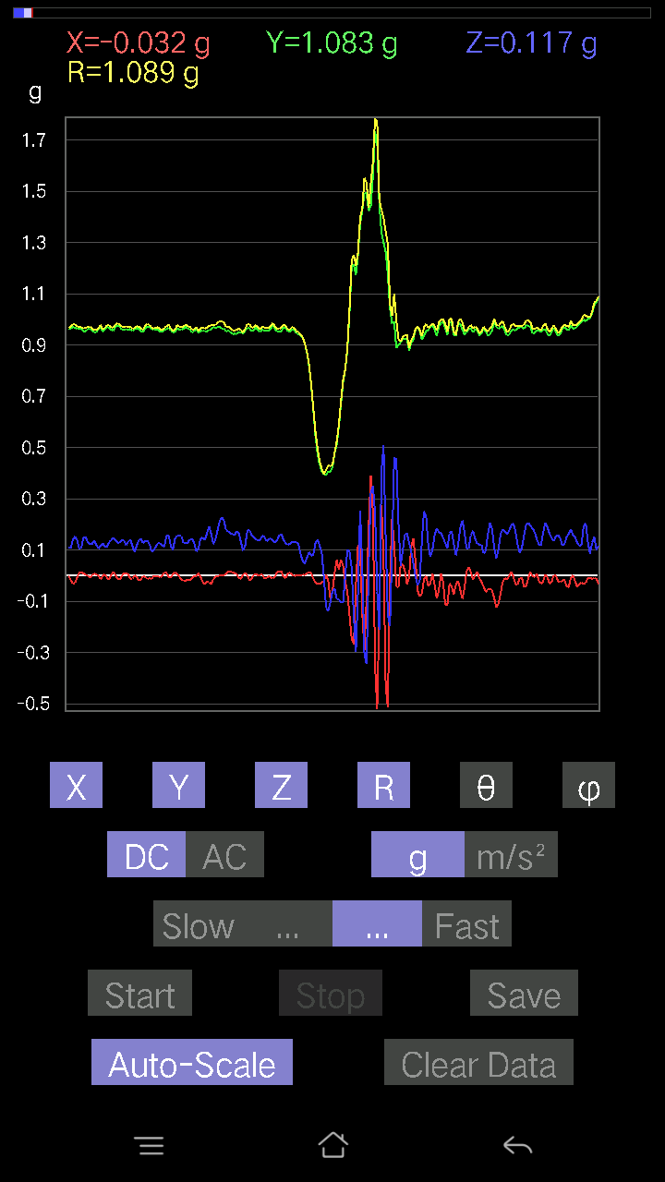
-0.014643434 | 0.97134787 | 0.13276714 | 0.9804888 | 82.21772 | 90.86369
-0.01854835 | 0.9576807 | 0.12886222 | 0.96648943 | 82.33793 | 91.109566
-0.002928687 | 0.9586569 | 0.127886 | 0.9671538 | 82.40157 | 90.17504
-9.76E-04 | 0.96353805 | 0.14741059 | 0.9747494 | 81.301834 | 90.05805
0.0019524579 | 0.95670444 | 0.13374338 | 0.96600956 | 82.04188 | 89.88307
0.0039049159 | 0.9615856 | 0.12202863 | 0.96930546 | 82.76768 | 89.76733
0.0039049159 | 0.9606094 | 0.123004854 | 0.96846056 | 82.70312 | 89.76709
-0.004881145 | 0.96256185 | 0.1444819 | 0.97335714 | 81.46366 | 90.29054
-0.026358182 | 0.96353805 | 0.14741059 | 0.9751052 | 81.30503 | 91.56697
-0.01952458 | 0.95670444 | 0.1415532 | 0.96731687 | 81.58535 | 91.169136
-0.0078098318 | 0.95475197 | 0.102504045 | 0.96027046 | 83.87229 | 90.468666
0.008786061 | 0.96353805 | 0.0976229 | 0.96851075 | 84.214935 | 89.47756
0.012690976 | 0.96451426 | 0.11226633 | 0.9711089 | 83.361404 | 89.246155
0.012690976 | 0.95670444 | 0.12398108 | 0.96478796 | 82.61673 | 89.24
0.013667206 | 0.9576807 | 0.127886 | 0.96627843 | 82.394646 | 89.18238
0.0019524579 | 0.96256185 | 0.14741059 | 0.97378594 | 81.29316 | 89.88378
-0.012690976 | 0.9664667 | 0.14350566 | 0.97714525 | 81.55487 | 90.75233
-0.008786061 | 0.96256185 | 0.16107778 | 0.97598594 | 80.50038 | 90.52297
0.012690976 | 0.95670444 | 0.15326795 | 0.96898687 | 80.89911 | 89.24
0.014643434 | 0.95572823 | 0.1415532 | 0.9662651 | 81.576126 | 89.1222
0.002928687 | 0.97037166 | 0.12007617 | 0.9777771 | 82.94597 | 89.82707
-0.010738519 | 0.97330034 | 0.09664667 | 0.97814596 | 84.32958 | 90.632126
-0.006833603 | 0.9654905 | 0.10640897 | 0.9713606 | 83.71084 | 90.405525
0.005857374 | 0.96353805 | 0.14643435 | 0.9746194 | 81.35872 | 89.6517
-0.006833603 | 0.9684192 | 0.1581491 | 0.9812714 | 80.72533 | 90.4043
-0.01952458 | 0.9664667 | 0.13081467 | 0.9754751 | 82.29321 | 91.15733
-0.012690976 | 0.9586569 | 0.1044565 | 0.9644145 | 83.78205 | 90.75845
9.76E-04 | 0.95279956 | 0.11324256 | 0.95950603 | 83.22205 | 89.94129
0.0019524579 | 0.9654905 | 0.12886222 | 0.97405404 | 82.39778 | 89.88413
0 | 0.96256185 | 0.13960074 | 0.97263235 | 81.74791 | 90
9.76E-04 | 0.95475197 | 0.13764828 | 0.9646239 | 81.7961 | 89.941414
0.006833603 | 0.9488945 | 0.13569583 | 0.95857227 | 81.861855 | 89.58738
-9.76E-04 | 0.9586569 | 0.13081467 | 0.96754146 | 82.22963 | 90.05835
-9.76E-04 | 0.96353805 | 0.123004854 | 0.9713582 | 82.725 | 90.05805
-0.002928687 | 0.96256185 | 0.114218794 | 0.9693192 | 83.23289 | 90.174324
-0.006833603 | 0.9479183 | 0.10348027 | 0.9535743 | 83.77009 | 90.41304
-0.011714748 | 0.9596331 | 0.11324256 | 0.96636266 | 83.27037 | 90.6994
-0.011714748 | 0.96451426 | 0.12495731 | 0.9726455 | 82.61872 | 90.69587
-0.014643434 | 0.9654905 | 0.12983845 | 0.97429174 | 82.34173 | 90.86893
-0.008786061 | 0.9606094 | 0.12007617 | 0.9681249 | 82.875275 | 90.52403
-9.76E-04 | 0.9791577 | 0.10348027 | 0.98461103 | 83.96721 | 90.05712
9.76E-04 | 0.96256185 | 0.11519502 | 0.96943086 | 83.17556 | 89.94189
-0.004881145 | 0.96256185 | 0.13276714 | 0.9716873 | 82.14679 | 90.29054
-0.013667206 | 0.9606094 | 0.1415532 | 0.97107905 | 81.61819 | 90.81513
-0.01854835 | 0.9654905 | 0.11226633 | 0.9721727 | 83.3687 | 91.10059
-0.010738519 | 0.95572823 | 0.10640897 | 0.96169364 | 83.64736 | 90.643745
0.005857374 | 0.9596331 | 0.12593354 | 0.96787876 | 82.52388 | 89.65028
0.006833603 | 0.9654905 | 0.1552204 | 0.97791207 | 80.86703 | 89.594475
0.0039049159 | 0.9586569 | 0.14741059 | 0.9699321 | 81.25829 | 89.76662
0 | 0.9596331 | 0.12593354 | 0.967861 | 82.52374 | 90
-0.005857374 | 0.9654905 | 0.13081467 | 0.9743299 | 82.2841 | 90.347595
-0.012690976 | 0.9654905 | 0.14252943 | 0.97603667 | 81.60314 | 90.75309
-0.013667206 | 0.96451426 | 0.12495731 | 0.97267103 | 82.61891 | 90.81183
-0.008786061 | 0.9684192 | 0.10543273 | 0.97418123 | 83.78688 | 90.519806
0.0019524579 | 0.9596331 | 0.11031388 | 0.9659548 | 83.442406 | 89.88343
0.017572122 | 0.9508471 | 0.13764828 | 0.9609194 | 81.76425 | 88.94127
0.008786061 | 0.9498709 | 0.13374338 | 0.95928055 | 81.98569 | 89.47005
-0.006833603 | 0.97134787 | 0.0976229 | 0.97626513 | 84.26104 | 90.403076
-0.016595893 | 0.9752528 | 0.08981306 | 0.97952026 | 84.73911 | 90.97491
-0.0078098318 | 0.9664667 | 0.13862452 | 0.9763891 | 81.83775 | 90.46299
0 | 0.95670444 | 0.16498269 | 0.9708258 | 80.21564 | 90
-0.0019524579 | 0.9606094 | 0.15424417 | 0.97291595 | 80.87795 | 90.116455
-0.01952458 | 0.9693954 | 0.127886 | 0.9779895 | 82.486244 | 91.15384
-0.01952458 | 0.967443 | 0.11031388 | 0.9739077 | 83.496185 | 91.156166
-9.76E-04 | 0.95475197 | 0.119099945 | 0.9621523 | 82.889404 | 90.058586
0.006833603 | 0.9576807 | 0.12007617 | 0.9652032 | 82.8536 | 89.59117
0.002928687 | 0.9684192 | 0.107385196 | 0.9743592 | 83.672516 | 89.82673
-0.016595893 | 0.9723241 | 0.123004854 | 0.9802142 | 82.79108 | 90.977844
-0.021477038 | 0.9576807 | 0.13960074 | 0.9680403 | 81.70849 | 91.284706
-0.011714748 | 0.95279956 | 0.119099945 | 0.9602859 | 82.87552 | 90.70442
-0.005857374 | 0.95475197 | 0.09664667 | 0.959649 | 84.21992 | 90.3515
-0.0019524579 | 0.9606094 | 0.12007617 | 0.968087 | 82.875 | 90.116455
0.0039049159 | 0.9586569 | 0.14252943 | 0.9692022 | 81.5435 | 89.76662
0.0078098318 | 0.9518233 | 0.13960074 | 0.9620379 | 81.65639 | 89.52989
0.013667206 | 0.95377576 | 0.12495731 | 0.96202356 | 82.53676 | 89.17903
0 | 0.9606094 | 0.11226633 | 0.9671474 | 83.33408 | 90
-0.017572122 | 0.9664667 | 0.107385196 | 0.97257304 | 83.66085 | 91.041626
-0.031239327 | 0.97037166 | 0.1415532 | 0.9811393 | 81.70474 | 91.843895
...

第13次
...
Accelerometer | Data | File | 2016-12-02 | 11-14-44
0.008786061 | 0.95377576 | 0.1044565 | 0.9595189 | 83.7502 | 89.47221
-0.0078098318 | 0.967443 | 0.09176553 | 0.9718167 | 84.58167 | 90.46252
-0.01854835 | 0.97427654 | 0.107385196 | 0.98035216 | 83.71135 | 91.09067
-0.0039049159 | 0.96451426 | 0.12495731 | 0.9725828 | 82.61824 | 90.231964
0.004881145 | 0.95475197 | 0.10836142 | 0.960894 | 83.524895 | 89.70708
0 | 0.96451426 | 0.08688438 | 0.9684197 | 84.85263 | 90
-0.013667206 | 0.97037166 | 0.0976229 | 0.9753657 | 84.25573 | 90.80693
-0.022453265 | 0.9664667 | 0.11031388 | 0.9730011 | 83.490105 | 91.33087
-0.013667206 | 0.96451426 | 0.11226633 | 0.97112215 | 83.361496 | 90.81183
-0.008786061 | 0.9693954 | 0.099575356 | 0.9745357 | 84.135445 | 90.51928
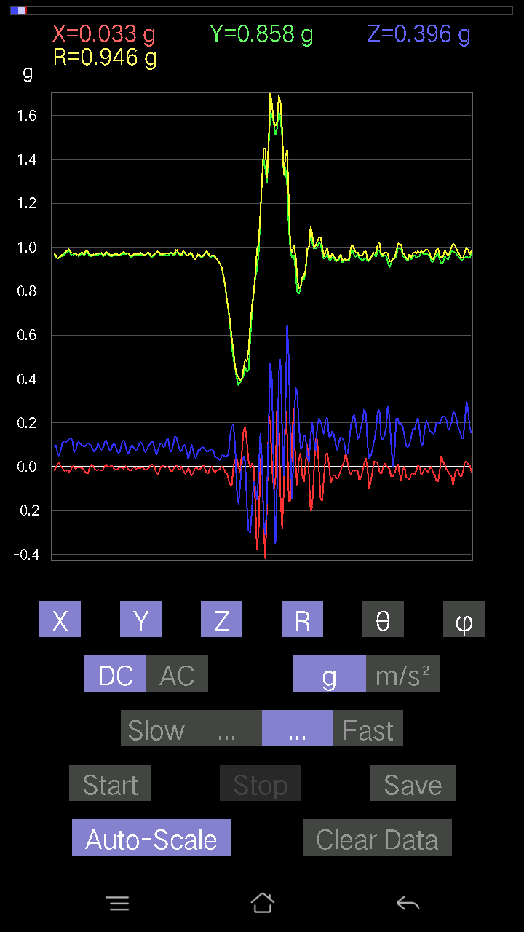
-0.0078098318 | 0.97037166 | 0.107385196 | 0.97632664 | 83.68532 | 90.46112
-0.008786061 | 0.96451426 | 0.12398108 | 0.9724897 | 82.67552 | 90.52191
0.002928687 | 0.95279956 | 0.111290105 | 0.95928156 | 83.33788 | 89.82388
0.004881145 | 0.9606094 | 0.09176553 | 0.96499485 | 84.54325 | 89.70886
-0.00976229 | 0.97037166 | 0.07907455 | 0.9736371 | 85.34155 | 90.57639
-0.013667206 | 0.97134787 | 0.08981306 | 0.9755869 | 84.71784 | 90.80612
-0.0078098318 | 0.9606094 | 0.0976229 | 0.96558875 | 84.19737 | 90.46581
-0.005857374 | 0.9586569 | 0.1044565 | 0.96434873 | 83.781624 | 90.350075
-0.002928687 | 0.97037166 | 0.10152781 | 0.97567296 | 84.02703 | 90.17293
-0.002928687 | 0.9654905 | 0.117147475 | 0.972576 | 83.08189 | 90.1738
9.76E-04 | 0.9586569 | 0.11031388 | 0.96498346 | 83.435776 | 89.94165
0.005857374 | 0.9596331 | 0.07614586 | 0.9626673 | 85.463234 | 89.65028
-0.013667206 | 0.9654905 | 0.07224095 | 0.96828586 | 85.72136 | 90.811005
-0.01854835 | 0.9684192 | 0.09469421 | 0.9732147 | 84.41626 | 91.09727
-0.004881145 | 0.9576807 | 0.09859913 | 0.96275544 | 84.12183 | 90.29202
0.012690976 | 0.9469421 | 0.065407336 | 0.9492831 | 86.04909 | 89.23216
0.01854835 | 0.9508471 | 0.04881145 | 0.9522798 | 87.061874 | 88.88246
0.0039049159 | 0.95670444 | 0.07614586 | 0.9597379 | 85.449356 | 89.76614
-0.004881145 | 0.9606094 | 0.10933765 | 0.9668242 | 83.50656 | 90.29114
-0.01952458 | 0.9664667 | 0.119099945 | 0.9739733 | 82.97614 | 91.15733
-0.01952458 | 0.97330034 | 0.11031388 | 0.97972643 | 83.53498 | 91.14921
-0.014643434 | 0.9791577 | 0.1210524 | 0.9867208 | 82.95312 | 90.856804
-0.023429496 | 0.98403883 | 0.12495731 | 0.99221754 | 82.76511 | 91.36393
-0.014643434 | 0.9684192 | 0.13276714 | 0.9775875 | 82.19448 | 90.8663
0.0039049159 | 0.9654905 | 0.1181237 | 0.9726975 | 83.024826 | 89.76827
-0.002928687 | 0.97037166 | 0.065407336 | 0.972578 | 86.14386 | 90.17293
-0.010738519 | 0.9664667 | 0.08102701 | 0.9699168 | 85.20792 | 90.6366
-0.0019524579 | 0.9586569 | 0.11031388 | 0.96498495 | 83.43578 | 90.11669
-9.76E-04 | 0.9606094 | 0.11324256 | 0.96726173 | 83.27666 | 90.05823
-0.0039049159 | 0.9693954 | 0.102504045 | 0.97480756 | 83.96401 | 90.2308
-0.0078098318 | 0.9693954 | 0.0976229 | 0.9743298 | 84.2496 | 90.461586
-0.014643434 | 0.96256185 | 0.09274176 | 0.9671302 | 84.49724 | 90.871574
-0.02831064 | 0.9791577 | 0.09567044 | 0.98422766 | 84.42184 | 91.65614
-0.033191785 | 0.97427654 | 0.10836142 | 0.98084587 | 83.65716 | 91.9512
-0.00976229 | 0.96256185 | 0.10348027 | 0.9681574 | 83.864296 | 90.58107
0.008786061 | 0.9586569 | 0.0976229 | 0.96365476 | 84.185684 | 89.4749
0.010738519 | 0.9615856 | 0.08102701 | 0.96505314 | 85.18371 | 89.360176
-0.0078098318 | 0.967443 | 0.06833603 | 0.9698849 | 85.95972 | 90.46252
-0.014643434 | 0.9664667 | 0.08005078 | 0.9698869 | 85.26564 | 90.86805
-0.014643434 | 0.9664667 | 0.10543273 | 0.9723109 | 83.77488 | 90.86805
-0.013667206 | 0.9654905 | 0.09469421 | 0.97021943 | 84.39897 | 90.811005
-0.0156196635 | 0.9723241 | 0.07614586 | 0.9754262 | 85.5227 | 90.920334
-0.0156196635 | 0.9654905 | 0.08395569 | 0.96925974 | 85.03091 | 90.92685
-9.76E-04 | 0.9586569 | 0.10836142 | 0.9647622 | 83.55097 | 90.05835
0.010738519 | 0.97134787 | 0.1210524 | 0.9789207 | 82.896675 | 89.36661
9.76E-04 | 0.9693954 | 0.099575356 | 0.9744966 | 84.13521 | 89.9423
-9.76E-04 | 0.9654905 | 0.077122085 | 0.9685663 | 85.43299 | 90.05793
0.006833603 | 0.9576807 | 0.07614586 | 0.96072745 | 85.454056 | 89.59117
0.002928687 | 0.9615856 | 0.10348027 | 0.967142 | 83.85783 | 89.82549
-0.012690976 | 0.9615856 | 0.10640897 | 0.96753854 | 83.68589 | 90.75614
-0.014643434 | 0.9693954 | 0.08688438 | 0.97339135 | 84.879 | 90.86543
-0.010738519 | 0.96256185 | 0.06345488 | 0.96471095 | 86.228584 | 90.639175
-0.0039049159 | 0.96256185 | 0.06345488 | 0.96465904 | 86.228386 | 90.23244
-9.76E-04 | 0.967443 | 0.09664667 | 0.9722589 | 84.295135 | 90.057816
-0.008786061 | 0.97134787 | 0.1210524 | 0.9789012 | 82.89653 | 90.51824
-0.005857374 | 0.9684192 | 0.117147475 | 0.9754966 | 83.1027 | 90.34654
0.004881145 | 0.967443 | 0.08395569 | 0.97109133 | 85.040306 | 89.71092
-0.008786061 | 0.97330034 | 0.05662128 | 0.9749855 | 86.67073 | 90.5172
-0.016595893 | 0.96353805 | 0.07224095 | 0.9663849 | 85.71292 | 90.98676
-0.014643434 | 0.95475197 | 0.09664667 | 0.95974284 | 84.22048 | 90.8787
-0.004881145 | 0.9606094 | 0.09567044 | 0.96537405 | 84.31254 | 90.29114
-0.0039049159 | 0.9684192 | 0.07907455 | 0.97165 | 85.33201 | 90.23103
-0.00976229 | 0.9654905 | 0.0741934 | 0.96838623 | 85.60595 | 90.57931
-0.004881145 | 0.9664667 | 0.090789296 | 0.970734 | 84.633484 | 90.28937
-0.005857374 | 0.96353805 | 0.10640897 | 0.96941364 | 83.69816 | 90.3483
-0.0039049159 | 0.9684192 | 0.11324256 | 0.9750256 | 83.33044 | 90.23103
-0.004881145 | 0.96353805 | 0.09664667 | 0.9683853 | 84.27224 | 90.29025
-0.010738519 | 0.9606094 | 0.067359805 | 0.9630281 | 85.98912 | 90.64047
-0.0156196635 | 0.967443 | 0.07224095 | 0.97026217 | 85.73009 | 90.92498
-0.00976229 | 0.97427654 | 0.090789296 | 0.97854626 | 84.67645 | 90.57409
0 | 0.9654905 | 0.102504045 | 0.9709166 | 83.939735 | 90
0.011714748 | 0.95279956 | 0.11324256 | 0.959577 | 83.22256 | 89.29558
0.010738519 | 0.95475197 | 0.11519502 | 0.9617362 | 83.1207 | 89.3556
-0.0039049159 | 0.9664667 | 0.07907455 | 0.9697041 | 85.322624 | 90.2315
-0.025381953 | 0.97330034 | 0.055645052 | 0.9752201 | 86.72899 | 91.493835
-0.036120474 | 0.9781815 | 0.0741934 | 0.98165596 | 85.66546 | 92.11475
-0.013667206 | 0.967443 | 0.102504045 | 0.97295415 | 83.95247 | 90.80937
0.0039049159 | 0.9596331 | 0.10933765 | 0.9658497 | 83.49998 | 89.76685
...

第15
...
Accelerometer | Data | File | 2016-12-02 | 11-15-40
0.006833603 | 0.95475197 | 0.1513155 | 0.9666925 | 80.994514 | 89.58991
-0.002928687 | 0.95279956 | 0.16498269 | 0.96698236 | 80.17636 | 90.17612
-0.033191785 | 0.9664667 | 0.18255483 | 0.9841168 | 79.30965 | 91.96696
-0.034168016 | 0.95377576 | 0.1718163 | 0.96973014 | 79.79449 | 92.05168
-0.0039049159 | 0.9449896 | 0.16010156 | 0.95846397 | 80.384254 | 90.236755
0.0156196635 | 0.9410847 | 0.16498269 | 0.95556456 | 80.0578 | 89.04912
0.023429496 | 0.95279956 | 0.1952458 | 0.9728807 | 78.42278 | 88.59137
0.01854835 | 0.95377576 | 0.2020794 | 0.9751248 | 78.03967 | 88.885895
0.006833603 | 0.9508471 | 0.21477039 | 0.97482467 | 77.272354 | 89.588234
0.004881145 | 0.9498709 | 0.19036464 | 0.968771 | 78.66757 | 89.705574
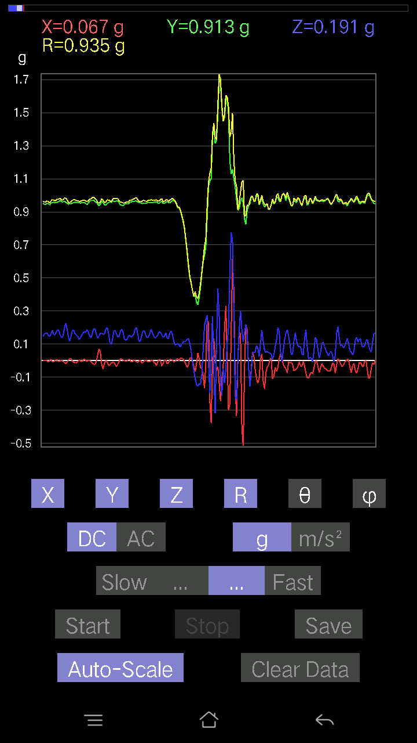
0.004881145 | 0.95377576 | 0.18157859 | 0.9709186 | 79.22123 | 89.70678
0.0019524579 | 0.9498709 | 0.16791138 | 0.9645998 | 79.97525 | 89.882225
-0.002928687 | 0.9576807 | 0.14545812 | 0.96866864 | 81.36363 | 90.17522
0.012690976 | 0.9586569 | 0.14057697 | 0.96899223 | 81.658356 | 89.24155
0.005857374 | 0.95377576 | 0.15229172 | 0.96587545 | 80.92819 | 89.64814
0.0019524579 | 0.95279956 | 0.17767367 | 0.9692259 | 79.43709 | 89.88259
0.0039049159 | 0.95377576 | 0.19915071 | 0.9743534 | 78.20605 | 89.76543
-0.004881145 | 0.9606094 | 0.18743597 | 0.9787372 | 78.9592 | 90.29114
0.013667206 | 0.96256185 | 0.17669745 | 0.97874105 | 79.59905 | 89.18652
9.76E-04 | 0.95670444 | 0.14741059 | 0.9679949 | 81.24066 | 89.941536
-0.0019524579 | 0.95475197 | 0.14252943 | 0.965334 | 81.50936 | 90.11717
-0.00976229 | 0.95377576 | 0.16400647 | 0.96782315 | 80.24363 | 90.586426
0 | 0.95279956 | 0.18157859 | 0.96994734 | 79.21031 | 90
0 | 0.9469421 | 0.17962612 | 0.9638282 | 79.25914 | 90
0.011714748 | 0.95475197 | 0.18255483 | 0.9721187 | 79.176125 | 89.29702
0.008786061 | 0.96353805 | 0.18841219 | 0.9818258 | 78.936325 | 89.47756
0.020500809 | 0.9596331 | 0.18450728 | 0.9774246 | 79.11906 | 88.77617
0.004881145 | 0.9508471 | 0.17962612 | 0.9676774 | 79.30237 | 89.70588
-0.013667206 | 0.95670444 | 0.18255483 | 0.97406185 | 79.197975 | 90.81846
-0.016595893 | 0.96353805 | 0.17767367 | 0.97992295 | 79.553696 | 90.98676
9.76E-04 | 0.95670444 | 0.16595893 | 0.9709926 | 80.158875 | 89.941536
0.00976229 | 0.95377576 | 0.13764828 | 0.9637067 | 81.78824 | 89.413574
0.008786061 | 0.9508471 | 0.13081467 | 0.9598437 | 82.16692 | 89.47059
0.0019524579 | 0.9469421 | 0.16693515 | 0.9615459 | 80.00215 | 89.88187
-0.00976229 | 0.9508471 | 0.18255483 | 0.96826226 | 79.13249 | 90.588234
-0.008786061 | 0.9498709 | 0.16303024 | 0.96380013 | 80.26139 | 90.52995
-0.0019524579 | 0.95475197 | 0.14936304 | 0.9663666 | 81.108635 | 90.11717
0.006833603 | 0.9498709 | 0.17279254 | 0.9654836 | 79.69023 | 89.58781
-0.0078098318 | 0.9586569 | 0.1952458 | 0.9783685 | 78.48862 | 90.46676
-0.016595893 | 0.9654905 | 0.19231711 | 0.98459804 | 78.73626 | 90.984764
-0.011714748 | 0.9654905 | 0.16498269 | 0.97955525 | 80.30368 | 90.69516
0.0019524579 | 0.9586569 | 0.15033926 | 0.9703756 | 81.087326 | 89.88331
0.013667206 | 0.9498709 | 0.16498269 | 0.9641892 | 80.14762 | 89.17566
0.016595893 | 0.9440134 | 0.19622204 | 0.9643339 | 78.25951 | 88.992836
0.012690976 | 0.9440134 | 0.20403185 | 0.9658941 | 77.80519 | 89.22978
0.004881145 | 0.9498709 | 0.17084008 | 0.96512425 | 79.804146 | 89.705574
-0.011714748 | 0.95279956 | 0.13276714 | 0.9620766 | 82.06783 | 90.70442
-0.014643434 | 0.95572823 | 0.11519502 | 0.9627569 | 83.12803 | 90.8778
-9.76E-04 | 0.9586569 | 0.13569583 | 0.9682135 | 81.94343 | 90.05835
-0.012690976 | 0.9596331 | 0.15033926 | 0.97142094 | 81.09699 | 90.75768
-0.004881145 | 0.9615856 | 0.16693515 | 0.9759805 | 80.151505 | 90.29084
-0.004881145 | 0.9596331 | 0.1415532 | 0.9700293 | 81.609055 | 90.29143
-0.004881145 | 0.96256185 | 0.1513155 | 0.9743949 | 81.066284 | 90.29054
-9.76E-04 | 0.9606094 | 0.174745 | 0.9763745 | 79.69003 | 90.05823
0.013667206 | 0.9488945 | 0.2186753 | 0.97386163 | 77.0239 | 89.17481
0.006833603 | 0.9498709 | 0.20012695 | 0.97074825 | 78.10274 | 89.58781
-0.006833603 | 0.95279956 | 0.15912533 | 0.96602 | 80.51888 | 90.41093
-9.76E-04 | 0.95670444 | 0.13471961 | 0.9661437 | 81.98453 | 90.058464
9.76E-04 | 0.9508471 | 0.14545812 | 0.9619091 | 81.302475 | 89.94118
9.76E-04 | 0.9469421 | 0.16107778 | 0.9605448 | 80.34622 | 89.94093
9.76E-04 | 0.9449896 | 0.16595893 | 0.9594523 | 80.03931 | 89.94081
0 | 0.9518233 | 0.16791138 | 0.9665205 | 79.99538 | 90
-0.008786061 | 0.9488945 | 0.15326795 | 0.9612331 | 80.825066 | 90.5305
0.0019524579 | 0.94206095 | 0.14545812 | 0.95322645 | 81.222626 | 89.881256
0.008786061 | 0.95279956 | 0.16205402 | 0.9665225 | 80.34779 | 89.47167
-0.008786061 | 0.95670444 | 0.18353106 | 0.974189 | 79.140945 | 90.52617
-0.004881145 | 0.9586569 | 0.1581491 | 0.97162646 | 80.63244 | 90.291725
0 | 0.95475197 | 0.1552204 | 0.9672873 | 80.76583 | 90
0.005857374 | 0.95670444 | 0.17376876 | 0.9723751 | 79.705635 | 89.649216
-0.0039049159 | 0.9596331 | 0.18841219 | 0.9779622 | 78.89206 | 90.23315
-0.004881145 | 0.96256185 | 0.1786499 | 0.9790122 | 79.48577 | 90.29054
-9.76E-04 | 0.97037166 | 0.1513155 | 0.98209906 | 81.13693 | 90.05764
9.76E-04 | 0.9606094 | 0.13862452 | 0.9705607 | 81.7884 | 89.94177
-0.0039049159 | 0.9615856 | 0.14741059 | 0.97282684 | 81.28451 | 90.23267
-0.011714748 | 0.96451426 | 0.1952458 | 0.9841473 | 78.55713 | 90.69587
-0.01854835 | 0.9586569 | 0.2255089 | 0.98499817 | 76.76512 | 91.10844
-0.010738519 | 0.95377576 | 0.19231711 | 0.97303104 | 78.60058 | 90.645065
0.0039049159 | 0.9469421 | 0.14350566 | 0.9577622 | 81.382675 | 89.76373
0.010738519 | 0.9498709 | 0.1181237 | 0.95724773 | 82.911674 | 89.35229
0.013667206 | 0.9498709 | 0.14643435 | 0.9611891 | 81.23703 | 89.17566
-0.0019524579 | 0.95279956 | 0.18450728 | 0.97050184 | 79.04048 | 90.11741
-0.00976229 | 0.95670444 | 0.18548352 | 0.974568 | 79.02832 | 90.58463
-0.012690976 | 0.9596331 | 0.16303024 | 0.97346574 | 80.35902 | 90.75768
-0.012690976 | 0.95572823 | 0.15424417 | 0.96817803 | 80.83293 | 90.76078
-0.006833603 | 0.95572823 | 0.14936304 | 0.9673533 | 81.117775 | 90.40967
0.004881145 | 0.95572823 | 0.12886222 | 0.9643888 | 82.32114 | 89.70738
-9.76E-04 | 0.95377576 | 0.13764828 | 0.96365774 | 81.78782 | 90.05865
-0.005857374 | 0.95572823 | 0.15424417 | 0.9681126 | 80.832306 | 90.35114
...

第16次
...
Accelerometer | Data | File | 2016-12-02 | 11-16-12
-0.016595893 | 0.97037166 | 0.19036464 | 0.98900723 | 78.90242 | 90.97981
0.005857374 | 0.96256185 | 0.21379416 | 0.9860363 | 77.47757 | 89.65135
0.013667206 | 0.9508471 | 0.18353106 | 0.968494 | 79.07631 | 89.176506
0 | 0.9596331 | 0.12495731 | 0.96773446 | 82.581055 | 90
-0.002928687 | 0.95377576 | 0.13471961 | 0.9632477 | 81.960266 | 90.175934
0.025381953 | 0.9479183 | 0.16400647 | 0.9623365 | 80.187454 | 88.46619
0.033191785 | 0.9459658 | 0.16010156 | 0.95999247 | 80.39971 | 87.99045
0.0078098318 | 0.9606094 | 0.13374338 | 0.9699065 | 82.07405 | 89.53419
-0.029286869 | 0.9654905 | 0.13569583 | 0.9754194 | 82.00334 | 91.73746
-0.041001618 | 0.9576807 | 0.16595893 | 0.9728185 | 80.17753 | 92.45153
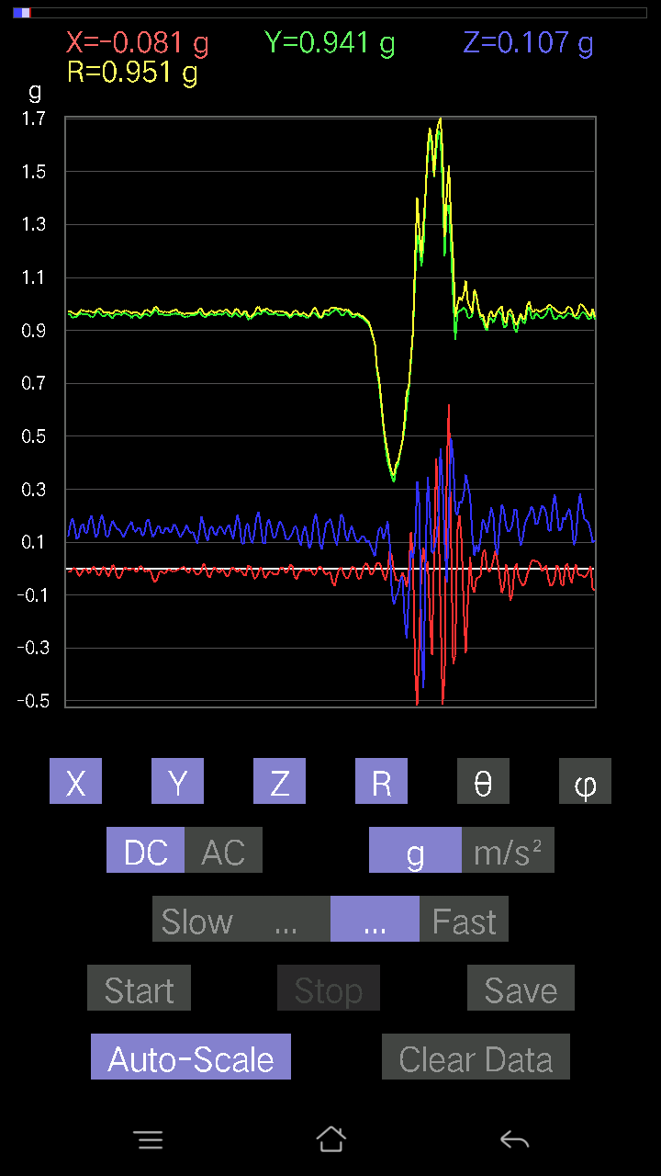
-0.025381953 | 0.9596331 | 0.16888762 | 0.9747118 | 80.02204 | 91.5151
0 | 0.9586569 | 0.16107778 | 0.9720952 | 80.462006 | 90
0.011714748 | 0.96353805 | 0.13764828 | 0.9733909 | 81.87049 | 89.30343
9.76E-04 | 0.9576807 | 0.13764828 | 0.9675228 | 81.82085 | 89.9416
-0.002928687 | 0.96353805 | 0.15033926 | 0.97520053 | 81.131775 | 90.17415
0.010738519 | 0.95475197 | 0.17279254 | 0.97032154 | 79.742195 | 89.3556
0.014643434 | 0.96256185 | 0.17962612 | 0.97928816 | 79.43067 | 89.128426
0.005857374 | 0.95670444 | 0.19134088 | 0.9756685 | 78.69028 | 89.649216
0.0019524579 | 0.9459658 | 0.18548352 | 0.963981 | 78.906296 | 89.881744
0.0019524579 | 0.94206095 | 0.15717287 | 0.95508426 | 80.52807 | 89.881256
-0.010738519 | 0.9576807 | 0.099575356 | 0.9629034 | 84.06434 | 90.64243
-0.027334413 | 0.967443 | 0.1044565 | 0.97344965 | 83.83999 | 91.61842
-0.02831064 | 0.97427654 | 0.1581491 | 0.98743474 | 80.78372 | 91.66444
-0.013667206 | 0.9576807 | 0.1952458 | 0.97747636 | 78.47797 | 90.81762
0 | 0.9498709 | 0.18645974 | 0.9679989 | 78.89405 | 90
-0.010738519 | 0.95572823 | 0.13276714 | 0.96496576 | 82.091736 | 90.643745
-0.029286869 | 0.96353805 | 0.10055158 | 0.969213 | 84.0451 | 91.740974
-0.025381953 | 0.9586569 | 0.123004854 | 0.96684927 | 82.69089 | 91.51664
0.0078098318 | 0.94206095 | 0.15033926 | 0.95401347 | 80.93319 | 89.52502
0.016595893 | 0.95377576 | 0.16010156 | 0.9672622 | 80.472534 | 89.00314
-0.010738519 | 0.96353805 | 0.1483868 | 0.9749562 | 81.24565 | 90.63853
-0.0302631 | 0.9586569 | 0.16986385 | 0.9740599 | 79.956985 | 91.80813
-0.025381953 | 0.9586569 | 0.19231711 | 0.9780865 | 78.66028 | 91.51664
-0.006833603 | 0.95377576 | 0.17084008 | 0.9689795 | 79.84514 | 90.41051
-0.005857374 | 0.9615856 | 0.12007617 | 0.96907145 | 82.88227 | 90.34901
-0.012690976 | 0.96353805 | 0.12202863 | 0.97131747 | 82.78274 | 90.754616
-0.010738519 | 0.9586569 | 0.16595893 | 0.9729752 | 80.17912 | 90.64178
-0.0019524579 | 0.9479183 | 0.19036464 | 0.96684617 | 78.64471 | 90.11801
0.0039049159 | 0.9498709 | 0.1581491 | 0.96295434 | 80.54731 | 89.76446
-0.0078098318 | 0.9518233 | 0.11031388 | 0.9582263 | 83.38928 | 90.47011
-0.027334413 | 0.9596331 | 0.12202863 | 0.9677468 | 82.75597 | 91.631584
-0.020500809 | 0.96451426 | 0.16107778 | 0.97808695 | 80.52097 | 91.21764
-0.005857374 | 0.9606094 | 0.16986385 | 0.9755298 | 79.972275 | 90.34936
0 | 0.96256185 | 0.13667206 | 0.9722163 | 81.91872 | 90
-0.008786061 | 0.9606094 | 0.13667206 | 0.970323 | 81.90284 | 90.52403
-0.01854835 | 0.9576807 | 0.18157859 | 0.9749191 | 79.26598 | 91.109566
-0.002928687 | 0.9498709 | 0.20110317 | 0.97093034 | 78.04613 | 90.17666
0.00976229 | 0.9508471 | 0.16400647 | 0.9649371 | 80.21416 | 89.411766
-0.004881145 | 0.9664667 | 0.1181237 | 0.9736709 | 83.03183 | 90.28937
-0.023429496 | 0.97330034 | 0.13179092 | 0.98246187 | 82.2909 | 91.37897
-0.023429496 | 0.96451426 | 0.18157859 | 0.981737 | 79.34141 | 91.391525
0 | 0.95475197 | 0.20305562 | 0.976106 | 77.99329 | 90
0.006833603 | 0.9518233 | 0.16888762 | 0.9667147 | 79.938644 | 89.58865
-0.013667206 | 0.9606094 | 0.12007617 | 0.96818155 | 82.875694 | 90.81513
-0.029286869 | 0.9606094 | 0.1210524 | 0.96864945 | 82.82096 | 91.746284
-0.010738519 | 0.9518233 | 0.15717287 | 0.96477264 | 80.62405 | 90.646385
0.014643434 | 0.9449896 | 0.18060236 | 0.9622043 | 79.18162 | 89.11222
0.004881145 | 0.9596331 | 0.16498269 | 0.9737242 | 80.24505 | 89.70857
-0.02831064 | 0.96256185 | 0.15033926 | 0.9746429 | 81.12666 | 91.684685
-0.03807293 | 0.9606094 | 0.14741059 | 0.9725995 | 81.282455 | 92.269684
-0.02831064 | 0.9586569 | 0.13667206 | 0.96876407 | 81.889725 | 91.69154
-0.0039049159 | 0.96353805 | 0.1181237 | 0.9707595 | 83.010826 | 90.2322
0.005857374 | 0.967443 | 0.13374338 | 0.97666144 | 82.12922 | 89.65311
-0.002928687 | 0.9596331 | 0.15229172 | 0.97164655 | 80.98252 | 90.17486
-0.004881145 | 0.9576807 | 0.16693515 | 0.97213346 | 80.11214 | 90.29202
-9.76E-04 | 0.9459658 | 0.17767367 | 0.96250725 | 79.3625 | 90.05913
0.002928687 | 0.9586569 | 0.1444819 | 0.96948785 | 81.42934 | 89.82496
-0.013667206 | 0.9586569 | 0.13960074 | 0.9688644 | 81.71559 | 90.81679
-0.004881145 | 0.95377576 | 0.15424417 | 0.9661798 | 80.813805 | 90.29322
0.00976229 | 0.9459658 | 0.15229172 | 0.9581959 | 80.854866 | 89.40873
0.006833603 | 0.95279956 | 0.12495731 | 0.96098286 | 82.52863 | 89.58907
-0.00976229 | 0.96256185 | 0.13179092 | 0.9715912 | 82.20412 | 90.58107
-0.010738519 | 0.96256185 | 0.17767367 | 0.9788813 | 79.54246 | 90.639175
-0.004881145 | 0.95572823 | 0.18645974 | 0.9737595 | 78.96058 | 90.29262
-0.008786061 | 0.95572823 | 0.1483868 | 0.9672189 | 81.175064 | 90.52671
-0.0370967 | 0.9664667 | 0.12007617 | 0.9746037 | 82.92288 | 92.19815
-0.051740136 | 0.9791577 | 0.12983845 | 0.9890828 | 82.456924 | 93.02478
-0.04002539 | 0.97330034 | 0.15619664 | 0.98656625 | 80.890396 | 92.354866
-0.013667206 | 0.9606094 | 0.16107778 | 0.9741167 | 80.48198 | 90.81513
-0.008786061 | 0.9615856 | 0.13471961 | 0.9710167 | 82.02501 | 90.5235
-0.017572122 | 0.9596331 | 0.13374338 | 0.96906745 | 82.06715 | 91.04904
-0.017572122 | 0.9586569 | 0.15326795 | 0.97099066 | 80.91805 | 91.05011
-0.002928687 | 0.95572823 | 0.15424417 | 0.9680993 | 80.83218 | 90.175575
-0.002928687 | 0.9586569 | 0.13569583 | 0.96821743 | 81.94347 | 90.17504
-0.00976229 | 0.96256185 | 0.14350566 | 0.97324944 | 81.52082 | 90.58107
-0.011714748 | 0.9606094 | 0.16791138 | 0.9752445 | 80.08578 | 90.69869
-0.006833603 | 0.9654905 | 0.1581491 | 0.97838116 | 80.697685 | 90.405525
-0.0039049159 | 0.9596331 | 0.13569583 | 0.96918744 | 81.951584 | 90.23315
...

第17次
...
Accelerometer | Data | File | 2016-12-02 | 11-16-44
-0.022453265 | 0.9391323 | 0.25284332 | 0.9728326 | 74.93562 | 91.3696
-0.027334413 | 0.938156 | 0.2323425 | 0.96688515 | 76.09576 | 91.668915
-0.0156196635 | 0.93327487 | 0.22160399 | 0.95935094 | 76.64442 | 90.95884
0.002928687 | 0.93620354 | 0.22648512 | 0.963214 | 76.40043 | 89.82076
0 | 0.93522733 | 0.2362474 | 0.9646051 | 75.82312 | 90
-0.012690976 | 0.9274175 | 0.2489384 | 0.9603305 | 74.97612 | 90.784
-0.02831064 | 0.9313224 | 0.25674823 | 0.9664795 | 74.59424 | 91.74116
-0.029286869 | 0.9401085 | 0.24405725 | 0.9717127 | 75.45372 | 91.78434
-0.021477038 | 0.9469421 | 0.2323425 | 0.9752659 | 76.217606 | 91.29927
-0.02831064 | 0.9440134 | 0.2323425 | 0.9725975 | 76.17905 | 91.717766
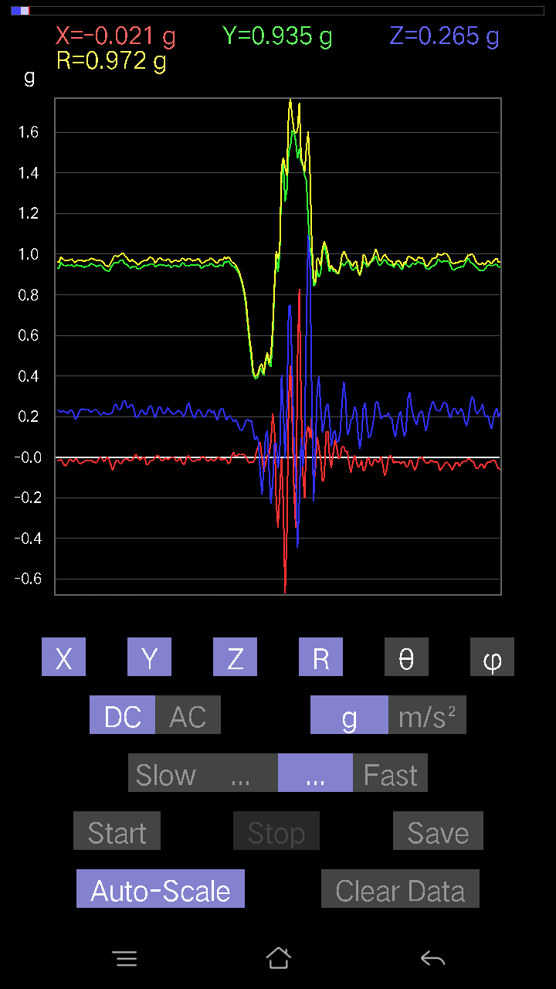
-0.023429496 | 0.9440134 | 0.25089085 | 0.97706527 | 75.12091 | 91.42173
-0.01952458 | 0.94206095 | 0.26651052 | 0.97922826 | 74.20693 | 91.18731
-0.02831064 | 0.9469421 | 0.23527117 | 0.97614205 | 76.05316 | 91.712456
-0.032215554 | 0.9469421 | 0.20988922 | 0.970459 | 77.50947 | 91.94849
-0.0156196635 | 0.94303715 | 0.22453266 | 0.9695246 | 76.609276 | 90.94891
-0.0078098318 | 0.9401085 | 0.255772 | 0.9743122 | 74.780624 | 90.47597
-0.01952458 | 0.93229866 | 0.27041543 | 0.97092044 | 73.82844 | 91.19974
-0.031239327 | 0.93229866 | 0.25089085 | 0.96597254 | 74.94603 | 91.91914
-0.035144243 | 0.9459658 | 0.23819989 | 0.9761279 | 75.87576 | 92.127655
-0.017572122 | 0.93522733 | 0.24698594 | 0.9674508 | 75.2089 | 91.07641
0.0039049159 | 0.9274175 | 0.27432033 | 0.9671454 | 73.52248 | 89.75876
0.002928687 | 0.93522733 | 0.27724904 | 0.97546184 | 73.48757 | 89.82058
-0.016595893 | 0.9498709 | 0.26162934 | 0.9853832 | 74.60272 | 91.00095
-0.033191785 | 0.95572823 | 0.25479576 | 0.9896661 | 75.08082 | 91.989044
-0.0370967 | 0.9449896 | 0.26455808 | 0.9820247 | 74.3714 | 92.24806
-0.01854835 | 0.93522733 | 0.2889638 | 0.9790272 | 72.83323 | 91.1362
-0.01854835 | 0.9391323 | 0.26553428 | 0.976126 | 74.21498 | 91.13148
-0.023429496 | 0.9518233 | 0.2294138 | 0.97936064 | 76.45267 | 91.41007
-0.027334413 | 0.94206095 | 0.21184167 | 0.9659725 | 77.33184 | 91.662
-0.01952458 | 0.9654905 | 0.22843759 | 0.99233913 | 76.691086 | 91.1585
-0.046858992 | 0.95475197 | 0.21184167 | 0.97909343 | 77.50437 | 92.80981
-0.04490653 | 0.94303715 | 0.20988922 | 0.9671552 | 77.46611 | 92.72631
-0.04490653 | 0.9313224 | 0.2294138 | 0.9602129 | 76.17721 | 92.76055
-0.026358182 | 0.9371798 | 0.2255089 | 0.9642899 | 76.47556 | 91.611015
-0.023429496 | 0.9498709 | 0.22355644 | 0.9761051 | 76.760086 | 91.41297
-0.027334413 | 0.9410847 | 0.21379416 | 0.96545094 | 77.206085 | 91.66373
-0.03807293 | 0.93229866 | 0.21477039 | 0.9574741 | 77.037735 | 92.33853
-0.025381953 | 0.93620354 | 0.22258021 | 0.9626335 | 76.63109 | 91.553
-0.005857374 | 0.9459658 | 0.23331872 | 0.9743322 | 76.14502 | 90.35477
-0.010738519 | 0.94206095 | 0.24112856 | 0.9724902 | 75.64378 | 90.65308
-0.014643434 | 0.93229866 | 0.23429495 | 0.96139973 | 75.89487 | 90.89986
-0.017572122 | 0.93327487 | 0.22746135 | 0.9607546 | 76.30503 | 91.07867
-0.010738519 | 0.9615856 | 0.22062775 | 0.98663 | 77.07841 | 90.639824
-0.025381953 | 0.9498709 | 0.22843759 | 0.97728336 | 76.48219 | 91.53066
-0.041001618 | 0.94303715 | 0.22453266 | 0.9702655 | 76.61969 | 92.489555
-0.041977845 | 0.94303715 | 0.22062775 | 0.9694111 | 76.8448 | 92.54875
-0.022453265 | 0.9459658 | 0.21574661 | 0.9705164 | 77.15579 | 91.3597
-0.010738519 | 0.94303715 | 0.23039004 | 0.9708316 | 76.27205 | 90.652405
-0.0156196635 | 0.9488945 | 0.2323425 | 0.97705054 | 76.24328 | 90.943054
-0.023429496 | 0.9401085 | 0.2186753 | 0.96549046 | 76.90941 | 91.427635
-0.010738519 | 0.9401085 | 0.18645974 | 0.9584814 | 78.78234 | 90.65444
-0.00976229 | 0.9488945 | 0.19231711 | 0.9682365 | 78.543365 | 90.58944
-0.027334413 | 0.94206095 | 0.2186753 | 0.96749413 | 76.937 | 91.662
-0.033191785 | 0.94206095 | 0.23331872 | 0.9710912 | 76.09785 | 92.017876
-0.027334413 | 0.9401085 | 0.23819989 | 0.9702012 | 75.787674 | 91.66545
-0.021477038 | 0.93522733 | 0.23331872 | 0.9641313 | 75.99545 | 91.31554
-0.0156196635 | 0.9401085 | 0.23527117 | 0.9692267 | 75.95162 | 90.951866
-0.016595893 | 0.9391323 | 0.23527117 | 0.9682961 | 75.93784 | 91.0124
-0.01854835 | 0.9459658 | 0.22843759 | 0.973334 | 76.4263 | 91.12331
-0.017572122 | 0.95475197 | 0.21965154 | 0.9798504 | 77.04601 | 91.054405
-0.022453265 | 0.9498709 | 0.22648512 | 0.97675705 | 76.59254 | 91.35412
-0.025381953 | 0.9449896 | 0.23429495 | 0.97393215 | 76.080055 | 91.53857
-0.02831064 | 0.9401085 | 0.23331872 | 0.96904236 | 76.06786 | 91.7249
-0.010738519 | 0.94206095 | 0.22355644 | 0.9682828 | 76.65115 | 90.65308
0 | 0.9469421 | 0.20793676 | 0.96950346 | 77.61512 | 90
-0.004881145 | 0.94303715 | 0.208913 | 0.9659128 | 77.50904 | 90.29656
-0.021477038 | 0.9303462 | 0.22062775 | 0.95639 | 76.662415 | 91.32244
-0.016595893 | 0.9205839 | 0.21477039 | 0.94545037 | 76.86996 | 91.03279
0.0019524579 | 0.91863143 | 0.20988922 | 0.9423062 | 77.12999 | 89.87823
-0.008786061 | 0.91375035 | 0.21281794 | 0.9382475 | 76.889786 | 90.5509
-0.0370967 | 0.93229866 | 0.21184167 | 0.95678306 | 77.208115 | 92.27863
-0.06443111 | 0.9459658 | 0.22160399 | 0.97370994 | 76.84493 | 93.896484
-0.041977845 | 0.9596331 | 0.2518671 | 0.9930231 | 75.30718 | 92.50473
-0.017572122 | 0.9576807 | 0.2626056 | 0.9931882 | 74.6683 | 91.05118
-0.014643434 | 0.9576807 | 0.23722363 | 0.9867329 | 76.08907 | 90.876015
-0.031239327 | 0.967443 | 0.23331872 | 0.9956704 | 76.44768 | 91.84947
-0.032215554 | 0.97037166 | 0.24405725 | 1.0011109 | 75.88987 | 91.901474
-0.013667206 | 0.967443 | 0.27334413 | 1.0054102 | 74.224236 | 90.80937
-0.011714748 | 0.9508471 | 0.27822527 | 0.9907859 | 73.691284 | 90.705864
-0.006833603 | 0.95279956 | 0.25089085 | 0.9853019 | 75.24813 | 90.41093
-0.0156196635 | 0.9391323 | 0.24112856 | 0.96971977 | 75.60189 | 90.95286
-0.0156196635 | 0.9303462 | 0.25772443 | 0.96551013 | 74.51829 | 90.96185
-0.017572122 | 0.9391323 | 0.2596769 | 0.9745308 | 74.54607 | 91.07194
-9.76E-04 | 0.93620354 | 0.2362474 | 0.9655521 | 75.83731 | 90.059746
0.013667206 | 0.9391323 | 0.20012695 | 0.9603161 | 77.97157 | 89.16623
0.0039049159 | 0.9274175 | 0.1952458 | 0.9477549 | 78.11144 | 89.75876
-0.012690976 | 0.9274175 | 0.20988922 | 0.9509562 | 77.24904 | 90.784
-0.012690976 | 0.93229866 | 0.23136626 | 0.96066236 | 76.06386 | 90.77989
...

第18次
...
Accelerometer | Data | File | 2016-12-02 | 11-17-25
0.011714748 | 0.9586569 | 0.10836142 | 0.96483284 | 83.551445 | 89.29988
0.006833603 | 0.98208636 | 0.08395569 | 0.9856921 | 85.113945 | 89.601326
-0.050763905 | 0.98111016 | 0.1181237 | 0.9894985 | 83.14383 | 92.961914
-0.071264714 | 0.9723241 | 0.13276714 | 0.9839308 | 82.24511 | 94.191895
-0.03807293 | 0.9576807 | 0.08102701 | 0.9618561 | 85.16766 | 92.27661
-0.005857374 | 0.95377576 | 0.043930303 | 0.9548049 | 87.36291 | 90.35186
-0.010738519 | 0.96256185 | 0.07028849 | 0.96518445 | 85.8238 | 90.639175
-0.033191785 | 0.9576807 | 0.11324256 | 0.9649238 | 83.26029 | 91.98499
-0.012690976 | 0.9449896 | 0.0976229 | 0.9501035 | 84.10246 | 90.769424
0.03807293 | 0.9313224 | 0.065407336 | 0.93439233 | 85.98602 | 87.65902
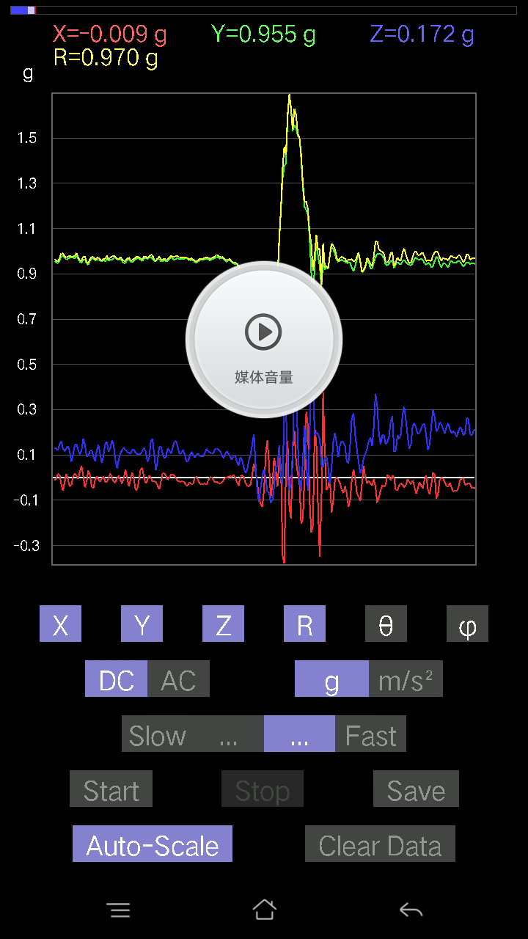
0.046858992 | 0.9342511 | 0.04490653 | 0.9365028 | 87.25154 | 87.12864
-0.02831064 | 0.9586569 | 0.055645052 | 0.96068776 | 86.67945 | 91.69154
-0.052716363 | 0.95377576 | 0.09664667 | 0.9601082 | 84.222694 | 93.16359
-0.01952458 | 0.9459658 | 0.117147475 | 0.9533919 | 82.94198 | 91.18241
0.004881145 | 0.95572823 | 0.0976229 | 0.96071357 | 84.16782 | 89.70738
-0.004881145 | 0.9772052 | 0.06443111 | 0.9793392 | 86.22776 | 90.286194
-0.052716363 | 0.98892 | 0.06638357 | 0.99254644 | 86.16508 | 93.05138
-0.07224095 | 0.9859913 | 0.09274176 | 0.9929746 | 84.640884 | 94.19042
-0.06638357 | 0.9781815 | 0.09274176 | 0.98480797 | 84.59631 | 93.882385
-0.042954076 | 0.98208636 | 0.09567044 | 0.98766977 | 84.44134 | 92.50438
-0.053692598 | 0.98208636 | 0.15912533 | 0.996342 | 80.80996 | 93.12936
-0.04783522 | 0.976229 | 0.15424417 | 0.9894961 | 81.032074 | 92.80525
-0.036120474 | 0.9654905 | 0.12886222 | 0.97472155 | 82.40302 | 92.142525
-0.034168016 | 0.97427654 | 0.11324256 | 0.98143065 | 83.37416 | 92.008545
-0.010738519 | 0.97134787 | 0.11031388 | 0.9776508 | 83.521194 | 90.63339
0.032215554 | 0.95572823 | 0.12886222 | 0.9649144 | 82.32534 | 88.06941
0.029286869 | 0.9508471 | 0.13960074 | 0.9614865 | 81.651566 | 88.2358
-0.012690976 | 0.9440134 | 0.10836142 | 0.95029706 | 83.45238 | 90.77022
-0.0302631 | 0.9488945 | 0.084931925 | 0.95316845 | 84.887886 | 91.82671
-0.026358182 | 0.95279956 | 0.07614586 | 0.95620084 | 85.43249 | 91.584625
-0.03904916 | 0.95475197 | 0.084931925 | 0.95931727 | 84.92074 | 92.34208
-0.067359805 | 0.967443 | 0.073217176 | 0.97254515 | 85.68246 | 93.98289
-0.08395569 | 0.9684192 | 0.05759751 | 0.97375655 | 86.608986 | 94.95479
-0.071264714 | 0.967443 | 0.04881145 | 0.9712915 | 87.11944 | 94.21297
-0.061502427 | 0.9693954 | 0.04881145 | 0.97257006 | 87.12322 | 93.63021
-0.061502427 | 0.9684192 | 0.061502427 | 0.9723173 | 86.37342 | 93.633865
-0.061502427 | 0.9693954 | 0.08297946 | 0.97488236 | 85.117226 | 93.63021
-0.04783522 | 0.9654905 | 0.10152781 | 0.9719918 | 84.004326 | 92.8364
-0.026358182 | 0.9664667 | 0.08297946 | 0.9703805 | 85.09451 | 91.562225
-0.026358182 | 0.96451426 | 0.08981306 | 0.96904534 | 84.68208 | 91.565384
-0.029286869 | 0.9596331 | 0.10543273 | 0.96585166 | 83.733086 | 91.748055
-0.023429496 | 0.9664667 | 0.12983845 | 0.97543067 | 82.35072 | 91.38872
-0.017572122 | 0.96353805 | 0.12495731 | 0.97176576 | 82.612 | 91.04479
-0.0302631 | 0.9664667 | 0.10933765 | 0.97310257 | 83.54863 | 91.793526
-0.029286869 | 0.9781815 | 0.10348027 | 0.98407567 | 83.96391 | 91.71493
-0.0019524579 | 0.976229 | 0.10543273 | 0.98190784 | 83.83596 | 90.11459
0.0078098318 | 0.9664667 | 0.107385196 | 0.97244567 | 83.66001 | 89.53701
0.006833603 | 0.9606094 | 0.117147475 | 0.96775025 | 83.04722 | 89.592415
-0.012690976 | 0.95279956 | 0.14252943 | 0.96348464 | 81.49294 | 90.763115
-0.02831064 | 0.95279956 | 0.13764828 | 0.9631072 | 81.78309 | 91.701935
-0.036120474 | 0.9615856 | 0.088836834 | 0.9663558 | 84.725365 | 92.151215
-0.055645052 | 0.96353805 | 0.07028849 | 0.9676996 | 85.83468 | 93.30521
-0.067359805 | 0.9684192 | 0.07224095 | 0.97344327 | 85.744064 | 93.97888
-0.04783522 | 0.9606094 | 0.06443111 | 0.96395534 | 86.16747 | 92.85079
-0.041001618 | 0.97330034 | 0.04002539 | 0.97498554 | 87.64722 | 92.41224
-0.051740136 | 0.9781815 | 0.06443111 | 0.9816656 | 86.23672 | 93.027794
-0.0605262 | 0.9781815 | 0.1044565 | 0.98560315 | 83.91624 | 93.54073
-0.052716363 | 0.967443 | 0.119099945 | 0.97617096 | 82.992035 | 93.11899
-0.033191785 | 0.97037166 | 0.099575356 | 0.9760318 | 84.14446 | 91.95905
-0.025381953 | 0.9693954 | 0.088836834 | 0.9737883 | 84.76574 | 91.49985
-0.01854835 | 0.9606094 | 0.127886 | 0.9692622 | 82.4182 | 91.106186
-0.010738519 | 0.95279956 | 0.16400647 | 0.9668715 | 80.23393 | 90.64572
9.76E-04 | 0.9518233 | 0.11617125 | 0.958887 | 83.0414 | 89.94124
-0.005857374 | 0.9576807 | 0.054668825 | 0.9592577 | 86.7329 | 90.350426
-0.00976229 | 0.95670444 | 0.08688438 | 0.9606912 | 84.81111 | 90.58463
-0.012690976 | 0.9576807 | 0.13764828 | 0.96760553 | 81.82155 | 90.759224
-0.024405725 | 0.95670444 | 0.11031388 | 0.96335256 | 83.424614 | 91.46131
-0.029286869 | 0.97134787 | 0.06833603 | 0.974189 | 85.97759 | 91.72699
-0.045882765 | 0.97037166 | 0.08005078 | 0.9747485 | 85.28931 | 92.70714
-0.041001618 | 0.96451426 | 0.13374338 | 0.9746057 | 82.11252 | 92.43418
-0.017572122 | 0.9606094 | 0.12007617 | 0.9682445 | 82.87616 | 91.04797
-0.0078098318 | 0.967443 | 0.06931226 | 0.9699542 | 85.90219 | 90.46252
-0.021477038 | 0.97037166 | 0.07907455 | 0.97382504 | 85.34246 | 91.26791
-0.023429496 | 0.96451426 | 0.12007617 | 0.9722423 | 82.90561 | 91.391525
-0.020500809 | 0.96256185 | 0.12007617 | 0.9702391 | 82.890884 | 91.22011
-0.033191785 | 0.97134787 | 0.082003236 | 0.9753681 | 85.177216 | 91.957085
-0.034168016 | 0.97037166 | 0.06638357 | 0.97323966 | 86.08888 | 92.016624
-0.0078098318 | 0.9684192 | 0.093717985 | 0.9729747 | 84.47264 | 90.46205
-0.016595893 | 0.9615856 | 0.12007617 | 0.96919584 | 82.883194 | 90.98876
-0.035144243 | 0.9615856 | 0.10055158 | 0.9674671 | 84.03432 | 92.093124
-0.021477038 | 0.97330034 | 0.065407336 | 0.975732 | 86.15635 | 91.26409
-0.01854835 | 0.9596331 | 0.06931226 | 0.96231174 | 85.86959 | 91.10731
-0.020500809 | 0.9518233 | 0.0741934 | 0.95493066 | 85.54391 | 91.23387
-0.0302631 | 0.967443 | 0.08981306 | 0.97207415 | 84.6987 | 91.79172
-0.041977845 | 0.976229 | 0.090789296 | 0.9813399 | 84.69165 | 92.462204
-0.042954076 | 0.97330034 | 0.12495731 | 0.9822286 | 82.69113 | 92.52696
-0.029286869 | 0.96353805 | 0.18450728 | 0.9814817 | 79.16458 | 91.740974
-0.022453265 | 0.96353805 | 0.21574661 | 0.9876519 | 77.38234 | 91.334915
...

第19次
...
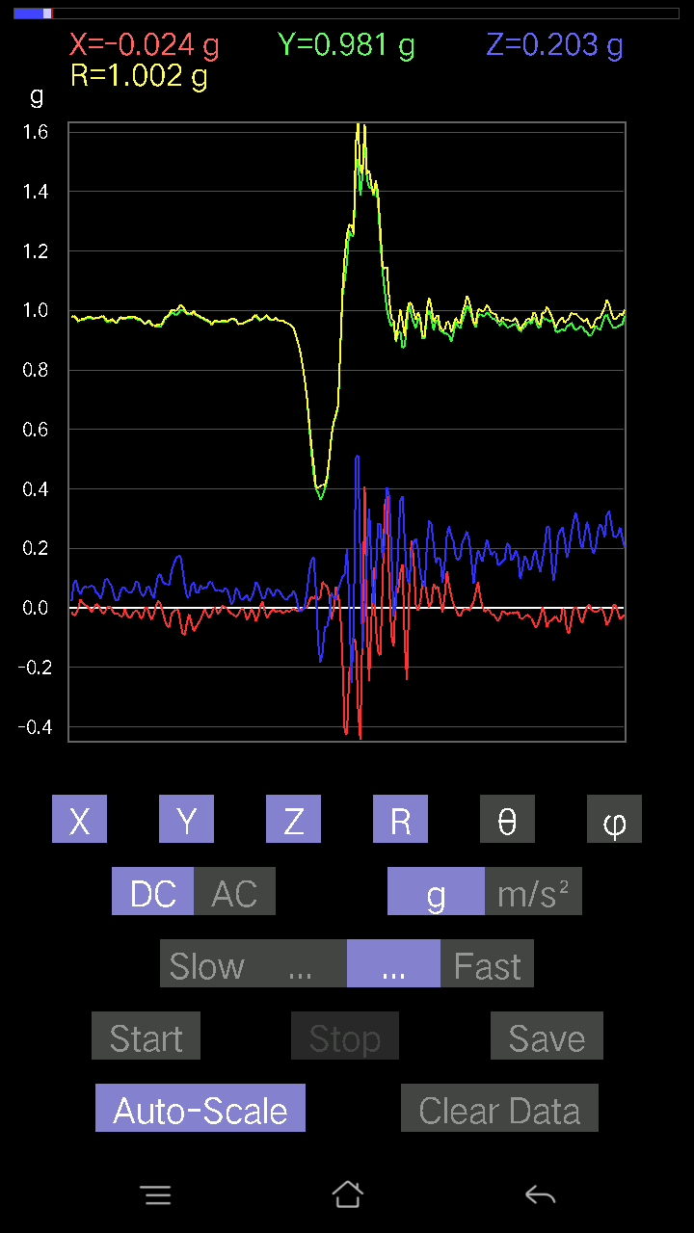
...

第20次
...



